1
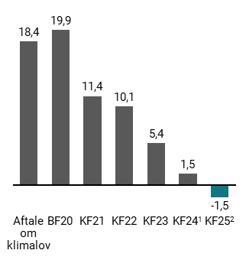
Figur 1.1: Udvikling i reduktionsmankoen til 70 pct. målet i 2030 siden Aftale om klimalov, mio. ton CO2e | Aftale om klimalov | BF20 | KF21 | KF22 | KF23 | KF24 | KF25
Udvikling i opflydelse af 2030 målet | 18.4 | 19.9 | 11.4 | 10.1 | 5.4 | 1.5 | -1.5

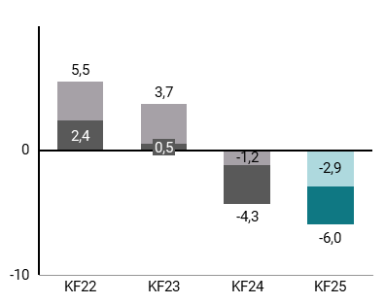
Figur 1.2: Udvikling i reduktionsmankoen til 50-54 pct. mål i 2025 siden KF22, mio. ton CO2e | KF22 | KF23 | KF24 | KF25
2025-mål (nedre spænd) | 2.4 | 0.5 | -4.3 | -6.0
2025-mål (øvre spænd) | 5.5 | 3 | -1.2 | -2.9

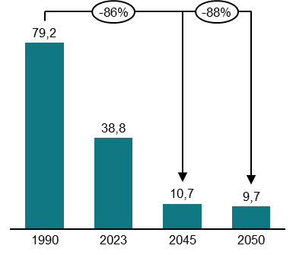
Figur 1.3: Reduktioner i udledningerne i 2045 og 2050, relativt til 1990, mio. ton CO2e | 1990 | 2023 | 2045 | 2050
Total Udledninger | 79.2 | 38.8 | 10.7 | 9.7

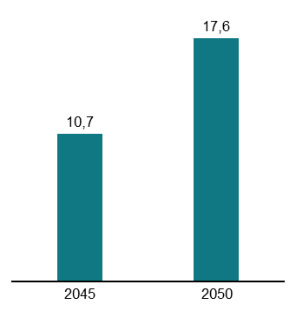
Figur 1.4: Reduktionsmankoen til mål om klimaneutralitet i 2045 og 110 pct.-målet i 2050, mio. ton CO2e | 2045 | 2050
Reduktionsmanko | 10.7 | 17.6

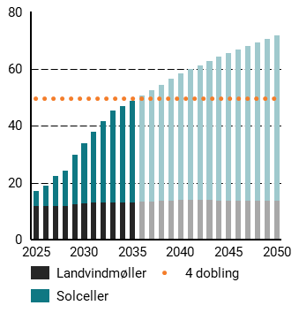
Figur 1.5: Udbygning af VE på land, TWh | 2024 | 2025 | 2026 | 2027 | 2028 | 2029 | 2030 | 2031 | 2032 | 2033 | 2034 | 2035 | 2036 | 2037 | 2038 | 2039 | 2040 | 2041 | 2042 | 2043 | 2044 | 2045 | 2046 | 2047 | 2048 | 2049 | 2050
Landvindmøller |  | 11.8 | 11.7 | 11.6 | 11.8 | 12.3 | 12.6 | 12.9 | 13 | 13 | 13 | 13.1 | 13.2 | 13.4 | 13.6 | 13.7 | 13.9 | 13.8 | 13.8 | 13.8 | 13.7 | 13.7 | 13.7 | 13.6 | 13.6 | 13.6 | 13.6
Solceller |  | 5.1 | 7.3 | 10.7 | 12.6 | 17.5 | 21.2 | 25 | 28.6 | 32.2 | 33.9 | 35.6 | 37.3 | 39.1 | 40.9 | 42.6 | 44.4 | 45.9 | 47.4 | 48.9 | 50.4 | 51.9 | 53.1 | 54.4 | 55.7 | 56.9 | 58.2
4.dobling | 49.6 | 49.6 | 49.6 | 49.6 | 49.6 | 49.6 | 49.6 | 49.6 | 49.6 | 49.6 | 49.6 | 49.6 | 49.6 | 49.6 | 49.6 | 49.6 | 49.6 | 49.6 | 49.6 | 49.6 | 49.6 | 49.6 | 49.6 | 49.6 | 49.6 | 49.6 | 49.6

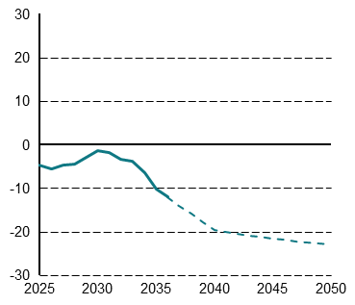
Figur 1.6: Nettoeksport af strøm, TWh | 2025 | 2026 | 2027 | 2028 | 2029 | 2030 | 2031 | 2032 | 2033 | 2034 | 2035 | 2036 | 2037 | 2038 | 2039 | 2040 | 2041 | 2042 | 2043 | 2044 | 2045 | 2046 | 2047 | 2048 | 2049 | 2050
Nettoeksport af Størm | -4.8 | -5.6 | -4.8 | -4.5 | -3 | -1.4 | -2 | -3.4 | -3.9 | -6.4 | -10.3 | -12.1 | -14 | -15.9 | -17.8 | -19.7 | -20.1 | -20.5 | -20.9 | -21.3 | -21.7 | -21.9 | -22.2 | -22.5 | -22.7 | -23

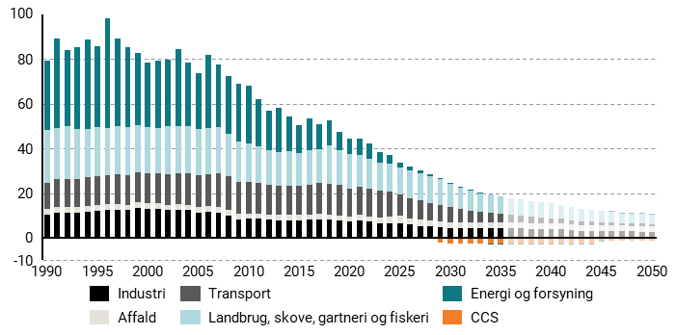
Figur 1.7: Udvikling i udledninger og optag af CO2e på tværs af sektorer 1990-2050, mio. ton CO2e | 1990 | 1991 | 1992 | 1993 | 1994 | 1995 | 1996 | 1997 | 1998 | 1999 | 2000 | 2001 | 2002 | 2003 | 2004 | 2005 | 2006 | 2007 | 2008 | 2009 | 2010 | 2011 | 2012 | 2013 | 2014 | 2015 | 2016 | 2017 | 2018 | 2019 | 2020 | 2021 | 2022 | 2023 | 2024 | 2025 | 2026 | 2027 | 2028 | 2029 | 2030 | 2031 | 2032 | 2033 | 2034 | 2035 | 2036 | 2037 | 2038 | 2039 | 2040 | 2041 | 2042 | 2043 | 2044 | 2045 | 2046 | 2047 | 2048 | 2049 | 2050
Affald | 2.6 | 2.6 | 2.5 | 2.6 | 2.5 | 2.4 | 2.4 | 2.4 | 2.3 | 2.4 | 2.4 | 2.5 | 2.5 | 2.5 | 2.4 | 2.4 | 2.5 | 2.5 | 2.6 | 2.4 | 2.3 | 2.3 | 2.4 | 2.4 | 2.5 | 2.5 | 2.5 | 2.5 | 2.4 | 2.4 | 2.5 | 2.4 | 2.3 | 2.3 | 3.1 | 3.4 | 2.8 | 2.9 | 2.7 | 2.7 | 2.7 | 2.6 | 2.6 | 2.6 | 2.6 | 2.6 | 2.6 | 2.6 | 2.6 | 2.6 | 2.6 | 2.6 | 2.6 | 2.6 | 2.6 | 2.6 | 2.6 | 2.6 | 2.6 | 2.6 | 2.6
Energi og forsyning | 31 | 40 | 34.1 | 36.5 | 40 | 36.4 | 49.2 | 39.3 | 35.6 | 32.2 | 28.4 | 30 | 29.8 | 34.6 | 28.5 | 25.2 | 32.8 | 27.7 | 25.6 | 25.5 | 25.7 | 21 | 17.6 | 19.6 | 15.4 | 12.4 | 13.9 | 11.1 | 11.2 | 8.2 | 6.8 | 7.5 | 6.8 | 5 | 3.8 | 2.3 | 2 | 1.3 | 0.9 | 0.5 | 0.3 | 0.2 | 0.1 | 0 | 0 | -0.1 | -0.1 | -0.1 | -0.1 | -0.1 | -0.2 | -0.2 | -0.2 | -0.2 | -0.2 | -0.2 | 0.3 | 0.3 | 0.3 | 0.3 | 0.3
Industri | 10.2 | 11.2 | 11.4 | 11.3 | 11.6 | 12 | 12.5 | 12.7 | 12.5 | 13.4 | 12.9 | 13 | 12.4 | 12.4 | 12.5 | 11.4 | 11.6 | 11.2 | 10 | 8.4 | 8.6 | 8.6 | 8.2 | 7.9 | 7.8 | 7.9 | 8 | 8.4 | 8.2 | 7.6 | 7.3 | 7.9 | 7.3 | 6.7 | 6.6 | 6.4 | 6 | 5.4 | 5.1 | 4.7 | 4.4 | 4.2 | 4.2 | 4.3 | 4.3 | 4.2 | 4.2 | 4.2 | 4.1 | 4.1 | 4 | 4 | 3.5 | 3.2 | 3.2 | 3.1 | 3.1 | 2.9 | 2.9 | 2.9 | 2.8
Landbrug, skove, gartneri og fiskeri | 23.7 | 23 | 23.7 | 22.2 | 21.6 | 21.8 | 20.9 | 21.5 | 21.4 | 21.2 | 21 | 20.5 | 21.6 | 21.1 | 20.8 | 20.4 | 20.5 | 20.7 | 19.2 | 18.3 | 17.2 | 16.4 | 15.6 | 15.3 | 15.6 | 14.5 | 15.6 | 15.3 | 16.9 | 15.7 | 15.5 | 14.2 | 13.3 | 12.1 | 12.4 | 11.9 | 12.2 | 11.9 | 12 | 11.6 | 10.5 | 9.6 | 8.8 | 8.2 | 8 | 7.8 | 7.5 | 7.2 | 6.9 | 6.8 | 6.6 | 6.2 | 5.9 | 5.6 | 5.5 | 5.2 | 4.7 | 4.5 | 4.3 | 4.5 | 4.4
Transport | 11.7 | 12.4 | 12.4 | 12.6 | 13 | 13.1 | 13.2 | 13.3 | 13.3 | 13.4 | 13.4 | 13.3 | 13.4 | 13.9 | 14.2 | 14.4 | 14.6 | 15.2 | 14.9 | 14.2 | 13.9 | 13.7 | 13 | 12.9 | 12.9 | 13 | 13.3 | 13.5 | 13.7 | 13.5 | 12.4 | 12.6 | 12.4 | 12.4 | 11 | 9.6 | 9 | 8.5 | 7.8 | 7.2 | 6.6 | 6 | 5.5 | 5 | 4.6 | 4 | 3.5 | 3.1 | 2.8 | 2.5 | 2.2 | 1.9 | 1.7 | 1.6 | 1.4 | 1.2 | 1.1 | 1.1 | 1 | 1 | 0.8
CCS | 0 | 0 | 0 | 0 | 0 | 0 | 0 | 0 | 0 | 0 | 0 | 0 | 0 | 0 | 0 | 0 | 0 | 0 | 0 | 0 | 0 | 0 | 0 | 0 | 0 | 0 | 0 | 0 | 0 | 0 | 0 | 0 | 0 | 0 | 0 | 0 | 0 | 0 | -0.2 | -2.2 | -2.3 | -2.3 | -2.3 | -2.3 | -2.3 | -2.3 | -2.3 | -2.3 | -2.3 | -2.3 | -2.3 | -2.3 | -2.3 | -2.3 | -2.3 | -1.2 | -1.2 | -1.2 | -1.2 | -1.2 | -1.2

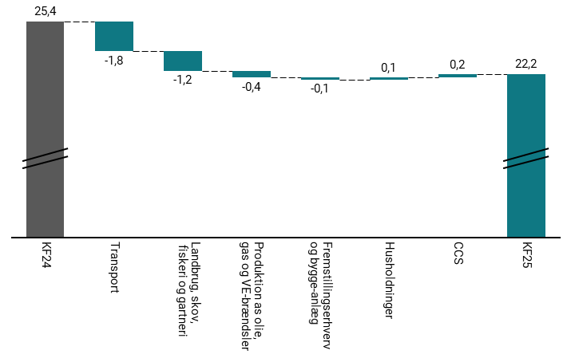
Figur 1.8: Ændringer i samlede udledninger i 2030 ved KF25 i forhold til KF24 mio. ton CO2e | KF24 | Transport | Landbrug og Skov | Produktion af olie, gas og VE-brændsler | Fremstillingserhverv og bygge-anlæg | Husholdninger | CCS | KF25
2030 | 25.4 | -1.8 | -1.2 | -0.4 | -0.1 | 0.1 | 0.2 | 22.2

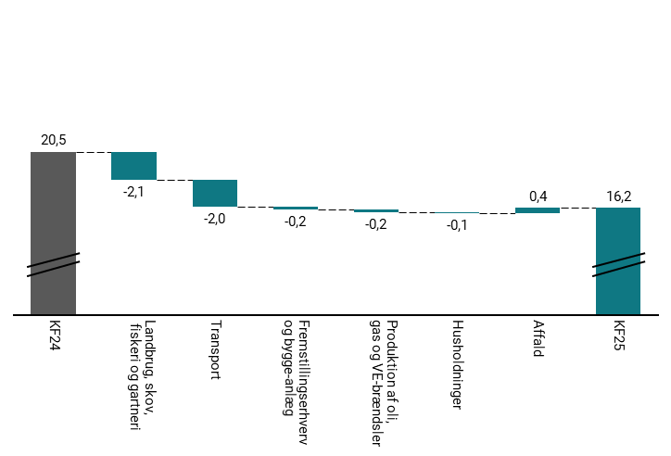
Figur 1.9: Ændringer i samlede udledninger i 2035 ved KF25 i forhold til KF24 mio. ton CO2e | KF24 | Landbrug og Skov | Transport | Fremstillingserhverv og bygge-anlæg | Produktion af olie, gas og VE-brændsler | Husholdninger | Affald | KF25
2035 | 20.5 | -2.1 | -2 | -0.2 | -0.2 | -0.1 | 0.4 | 16.2

2
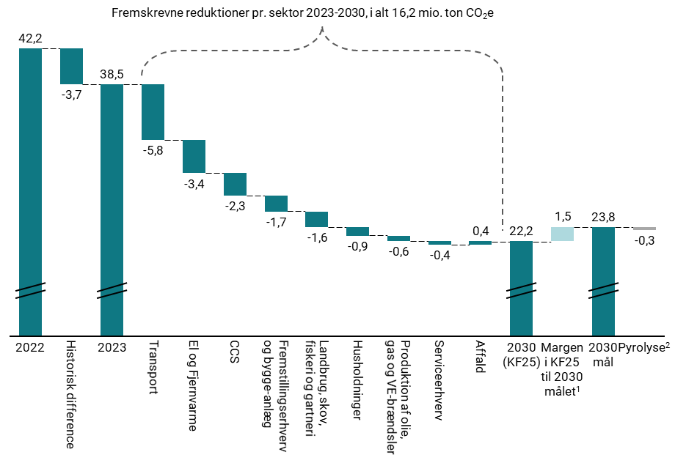
Figur 2.1: Opdeling af skønnede reduktioner fra 2023 til 2030, mio. ton CO2e | 2022 | Historisk difference | 2023 | Husholdninger | Transport | Serviceerhverv | Fremstillingserhverv og bygge-anlæg | Produktion af olie, gas og VE-brændsler | El og Fjernvarme | Affald | Landbrug og Skov | CCS | 2030 (KF25) | Margen i KF25 til 2030 målet | 2030 mål | Pyrolyse
co2e, mio ton. | 42.2 | -3.7 | 38.5 | -0.9 | -5.8 | -0.4 | -1.7 | -0.6 | -3.4 | 0.4 | -1.6 | -2.3 | 22.2 | 1.5 | 23.8 | -0.3

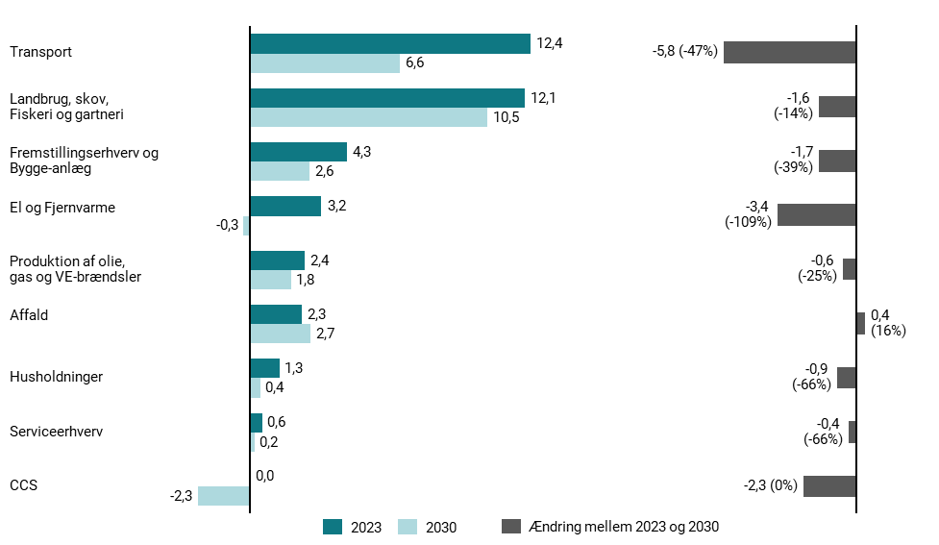
Figur 2.2: Udledninger i 2023 og 2030 samt forventede reduktioner 2023-2030 pr. sektor, mio. ton CO2e | 2023 | 2030 | Ændring mellem 2023 og 2030
Transport | 12.4 | 6.6 | -5.8
Landbrug, skov, fiskeri og gartneri | 12.1 | 10.5 | -1.6
Fremstillingserhverv og bygge-anlæg | 4.3 | 2.6 | -1.7
El og Fjernvarme | 3.2 | -0.3 | -3.4
Produktion af olie, gas og VE-brændsler | 2.4 | 1.8 | -0.6
Affald | 2.3 | 2.7 | 0.4
Husholdninger | 1.3 | 0.4 | -0.9
Serviceerhverv | 0.6 | 0.2 | -0.4
CCS | 0 | -2.3 | -2.3

3
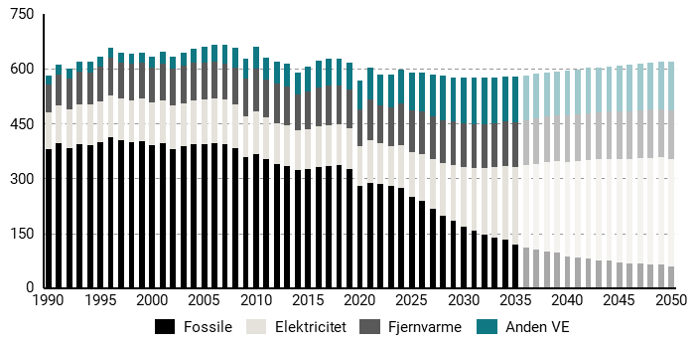
Figur 3.2: Endeligt energiforbrug i Danmark 1990-2050, PJ | 1990 | 1991 | 1992 | 1993 | 1994 | 1995 | 1996 | 1997 | 1998 | 1999 | 2000 | 2001 | 2002 | 2003 | 2004 | 2005 | 2006 | 2007 | 2008 | 2009 | 2010 | 2011 | 2012 | 2013 | 2014 | 2015 | 2016 | 2017 | 2018 | 2019 | 2020 | 2021 | 2022 | 2023 | 2024 | 2025 | 2026 | 2027 | 2028 | 2029 | 2030 | 2031 | 2032 | 2033 | 2034 | 2035 | 2036 | 2037 | 2038 | 2039 | 2040 | 2041 | 2042 | 2043 | 2044 | 2045 | 2046 | 2047 | 2048 | 2049 | 2050
Anden VE | 25.5 | 26.9 | 27.4 | 28.2 | 27.2 | 27 | 27.5 | 28.1 | 26.6 | 27.2 | 30.1 | 32.9 | 32.6 | 35.9 | 37.4 | 42 | 46.5 | 53.4 | 54.8 | 54.6 | 58.7 | 59.7 | 60.2 | 61.3 | 60.8 | 67.8 | 72.9 | 73.4 | 74.2 | 74.9 | 78.4 | 86.3 | 83.6 | 88.5 | 92.9 | 104.1 | 107.1 | 114.8 | 119.9 | 121.3 | 124.7 | 127.3 | 126 | 123.9 | 121.1 | 123.5 | 122.3 | 121.2 | 120.2 | 119.2 | 122.3 | 122.8 | 123.2 | 123.7 | 124.1 | 126.4 | 126.9 | 127.4 | 127.8 | 128.2 | 131.2
Elektricitet | 102.1 | 105.3 | 107.1 | 108.6 | 110.7 | 111.2 | 114.2 | 114.8 | 115.4 | 115.9 | 116.8 | 117.2 | 117.1 | 116.5 | 118.7 | 120.5 | 121.6 | 120.5 | 119.2 | 113.2 | 115.6 | 114.1 | 112.1 | 112.2 | 110.6 | 111.1 | 111.8 | 112 | 110.5 | 110.8 | 108.9 | 116.1 | 110.9 | 109.5 | 117.8 | 123.1 | 129.7 | 136.1 | 143.5 | 152.2 | 162 | 172.1 | 181.2 | 191.6 | 201.8 | 211.9 | 223.3 | 234.1 | 243.6 | 251.8 | 258.6 | 265 | 271 | 275.3 | 279.4 | 283.5 | 286 | 288.3 | 290.7 | 293.1 | 295.3
Fjernvarme | 73.6 | 83.7 | 83.7 | 88.9 | 89.2 | 93.8 | 103.7 | 97.8 | 100.4 | 97.3 | 94.4 | 101.9 | 100.7 | 103.6 | 103.1 | 101.4 | 100.7 | 98.2 | 100.3 | 102.6 | 118.9 | 104.9 | 108 | 106.6 | 96.9 | 103.1 | 106.8 | 107.7 | 107.3 | 105 | 102.4 | 112.6 | 103.1 | 107.2 | 112 | 113.5 | 115 | 116.1 | 117 | 117.9 | 118.8 | 119.6 | 120.4 | 121.1 | 121.9 | 122.7 | 123.3 | 124 | 124.6 | 125.3 | 125.9 | 126.6 | 127.2 | 127.9 | 128.5 | 129.2 | 130 | 130.8 | 131.6 | 132.4 | 133.2
Fossile | 379.2 | 394.9 | 382.5 | 393.6 | 390.3 | 399.2 | 412.7 | 403.4 | 398.4 | 402.6 | 391.2 | 394.7 | 381 | 387.2 | 394.2 | 394.5 | 396.5 | 393.8 | 382.5 | 356.8 | 366.5 | 352.1 | 338.2 | 332.7 | 321.8 | 324.1 | 330.4 | 333.2 | 335.9 | 326.4 | 278.1 | 286.8 | 285 | 277.9 | 273.7 | 249.3 | 237.5 | 216.9 | 199 | 185.1 | 169 | 155.6 | 146.5 | 138.7 | 131.9 | 119 | 111.9 | 105.8 | 100.5 | 95.9 | 87 | 83 | 79.6 | 76.7 | 74.1 | 69.5 | 67.8 | 66.4 | 65.1 | 64 | 58.1

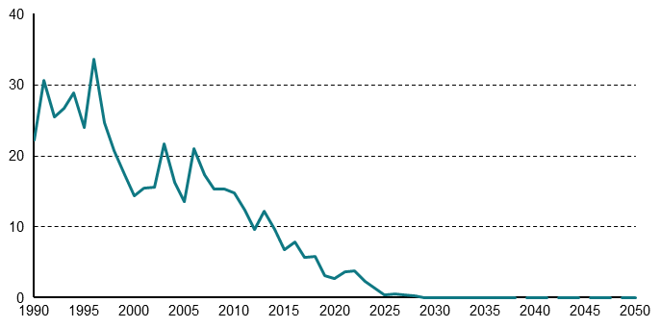
Figur 3.3: Udledninger fra kulkraftvarmeproduktion 1990-2035, mio. ton CO2e | 1990 | 1991 | 1992 | 1993 | 1994 | 1995 | 1996 | 1997 | 1998 | 1999 | 2000 | 2001 | 2002 | 2003 | 2004 | 2005 | 2006 | 2007 | 2008 | 2009 | 2010 | 2011 | 2012 | 2013 | 2014 | 2015 | 2016 | 2017 | 2018 | 2019 | 2020 | 2021 | 2022 | 2023 | 2024 | 2025 | 2026 | 2027 | 2028 | 2029 | 2030 | 2031 | 2032 | 2033 | 2034 | 2035 | 2036 | 2037 | 2038 | 2039 | 2040 | 2041 | 2042 | 2043 | 2044 | 2045 | 2046 | 2047 | 2048 | 2049 | 2050
mio. ton co2e | 22.2 | 30.6 | 25.4 | 26.7 | 28.8 | 24 | 33.6 | 24.6 | 20.7 | 17.4 | 14.4 | 15.4 | 15.6 | 21.6 | 16.2 | 13.5 | 20.9 | 17.4 | 15.3 | 15.3 | 14.8 | 12.3 | 9.6 | 12.2 | 9.6 | 6.8 | 7.9 | 5.7 | 5.8 | 3.2 | 2.7 | 3.7 | 3.8 | 2.3 | 1.4 | 0.4 | 0.5 | 0.3 | 0.2 | 0 | 0 | 0 | 0 | 0 | 0 | 0 | 0 | 0 | 0 | 0 | 0 | 0 | 0 | 0 | 0 | 0 | 0 | 0 | 0 | 0 | 0

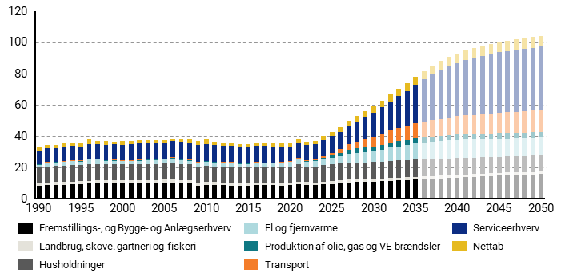
Figur 3.4: Samlet elforbrug fordelt på sektorer 1990-2050, TWh | 1990 | 1991 | 1992 | 1993 | 1994 | 1995 | 1996 | 1997 | 1998 | 1999 | 2000 | 2001 | 2002 | 2003 | 2004 | 2005 | 2006 | 2007 | 2008 | 2009 | 2010 | 2011 | 2012 | 2013 | 2014 | 2015 | 2016 | 2017 | 2018 | 2019 | 2020 | 2021 | 2022 | 2023 | 2024 | 2025 | 2026 | 2027 | 2028 | 2029 | 2030 | 2031 | 2032 | 2033 | 2034 | 2035 | 2036 | 2037 | 2038 | 2039 | 2040 | 2041 | 2042 | 2043 | 2044 | 2045 | 2046 | 2047 | 2048 | 2049 | 2050
El og fjernvarme | 1.9 | 2.5 | 2.2 | 2.3 | 2.6 | 2.3 | 2.9 | 2.7 | 2.2 | 2.2 | 1.9 | 1.9 | 2.3 | 2.8 | 2.5 | 2.3 | 2.9 | 2.5 | 2.4 | 2.6 | 2.7 | 2.3 | 2.3 | 2.4 | 2.1 | 1.8 | 2.2 | 2.3 | 2.3 | 2.4 | 2.6 | 3.4 | 3.4 | 4.2 | 3.7 | 4.2 | 4.8 | 5.6 | 6.2 | 6.4 | 6.7 | 7.4 | 8.5 | 9 | 9.5 | 10.6 | 10.8 | 11 | 11.1 | 11.3 | 11.5 | 11.5 | 11.6 | 11.6 | 11.7 | 11.7 | 11.7 | 11.7 | 11.7 | 11.7 | 11.8
Fremstillings-, og Bygge- og Anlægserhverv | 8.5 | 8.7 | 8.8 | 8.8 | 9.1 | 9.4 | 9.6 | 9.9 | 9.9 | 9.9 | 10.1 | 10.1 | 9.9 | 9.7 | 10 | 10.3 | 10.2 | 10 | 9.6 | 8.5 | 8.6 | 8.7 | 8.6 | 8.4 | 8.3 | 8.4 | 8.5 | 8.7 | 8.7 | 8.4 | 8.6 | 9.2 | 8.9 | 8.6 | 9 | 9.4 | 10 | 10.4 | 10.6 | 10.8 | 10.9 | 11.2 | 11.4 | 11.6 | 11.9 | 12.1 | 12.4 | 12.7 | 13 | 13.3 | 13.6 | 13.8 | 14.1 | 14.3 | 14.5 | 14.8 | 14.9 | 15.1 | 15.3 | 15.5 | 15.7
Husholdninger | 9.7 | 10.1 | 10.2 | 10.3 | 10.4 | 10.3 | 10.6 | 10.3 | 10.3 | 10.3 | 10.2 | 10.2 | 10.2 | 10.3 | 10.3 | 10.4 | 10.6 | 10.3 | 10.3 | 10.1 | 10.4 | 10.1 | 10 | 10.3 | 10.1 | 10.2 | 10.3 | 9.8 | 9.7 | 10.2 | 10.3 | 10.9 | 9.7 | 9.8 | 10.7 | 10.7 | 10.7 | 10.7 | 10.7 | 10.7 | 10.7 | 10.8 | 10.8 | 10.9 | 11 | 11 | 10.9 | 10.9 | 10.8 | 10.7 | 10.6 | 10.6 | 10.5 | 10.4 | 10.3 | 10.3 | 10.3 | 10.3 | 10.3 | 10.3 | 10.3
Nettab | 2.5 | 2.5 | 2.2 | 2.4 | 1.7 | 2.3 | 3.2 | 2.1 | 2.3 | 2 | 2.1 | 2.4 | 2.1 | 2 | 1.8 | 1.5 | 1.6 | 2.1 | 2.2 | 2.4 | 2.6 | 2.2 | 2.2 | 1.9 | 2 | 1.9 | 2 | 1.8 | 2.3 | 1.8 | 2.4 | 2 | 2 | 1.9 | 2.5 | 2.7 | 2.9 | 3.2 | 3.4 | 3.6 | 3.8 | 4.1 | 4.3 | 4.6 | 4.8 | 5.1 | 5.3 | 5.5 | 5.7 | 5.9 | 6.1 | 6.2 | 6.3 | 6.4 | 6.5 | 6.6 | 6.7 | 6.7 | 6.8 | 6.8 | 6.9
Landbrug, skove. gartneri og fiskeri | 1.7 | 1.7 | 1.8 | 1.9 | 1.9 | 1.8 | 1.9 | 2 | 1.9 | 1.9 | 1.9 | 1.9 | 1.9 | 1.9 | 1.9 | 1.9 | 2 | 1.9 | 1.9 | 1.9 | 1.9 | 1.8 | 1.8 | 1.8 | 1.8 | 1.8 | 1.7 | 1.8 | 1.7 | 1.8 | 1.8 | 1.8 | 1.7 | 1.7 | 1.7 | 1.8 | 1.8 | 1.8 | 1.8 | 1.8 | 1.8 | 1.8 | 1.8 | 1.8 | 1.8 | 1.9 | 1.8 | 1.8 | 1.8 | 1.8 | 1.8 | 1.8 | 1.8 | 1.8 | 1.8 | 1.7 | 1.7 | 1.7 | 1.7 | 1.7 | 1.7
Produktion af olie, gas og VE-brændsler | 0.2 | 0.3 | 0.3 | 0.3 | 0.3 | 0.3 | 0.3 | 0.3 | 0.3 | 0.3 | 0.2 | 0.3 | 0.3 | 0.4 | 0.3 | 0.3 | 0.3 | 0.3 | 0.4 | 0.3 | 0.3 | 0.3 | 0.3 | 0.3 | 0.3 | 0.3 | 0.3 | 0.3 | 0.3 | 0.3 | 0.3 | 0.3 | 0.3 | 0.3 | 0.8 | 1.4 | 1.9 | 2.9 | 3.3 | 3.3 | 3.3 | 3.3 | 3.3 | 3.3 | 3.3 | 3.3 | 3.3 | 3.3 | 3.3 | 3.3 | 3.3 | 3.3 | 3.3 | 3.3 | 3.3 | 3.3 | 3.3 | 3.3 | 3.3 | 3.3 | 3.3
Serviceerhverv | 8.3 | 8.5 | 8.7 | 8.9 | 9.1 | 9.1 | 9.4 | 9.4 | 9.7 | 9.7 | 9.9 | 10.1 | 10.2 | 10.1 | 10.3 | 10.4 | 10.7 | 10.9 | 10.9 | 10.6 | 10.8 | 10.6 | 10.4 | 10.2 | 10.2 | 10.1 | 10.1 | 10.4 | 10.1 | 9.8 | 9 | 9.6 | 9.7 | 9.4 | 9.9 | 10.4 | 11.1 | 11.8 | 12.7 | 14 | 15.6 | 17.2 | 18.7 | 20.6 | 22.6 | 24.5 | 26.9 | 29.2 | 31.1 | 32.8 | 34.1 | 35.4 | 36.6 | 37.4 | 38.2 | 39 | 39.3 | 39.6 | 39.9 | 40.2 | 40.4
Transport | 0.2 | 0.2 | 0.2 | 0.2 | 0.2 | 0.2 | 0.3 | 0.3 | 0.3 | 0.3 | 0.3 | 0.3 | 0.4 | 0.4 | 0.4 | 0.4 | 0.4 | 0.4 | 0.4 | 0.4 | 0.4 | 0.4 | 0.4 | 0.4 | 0.4 | 0.4 | 0.4 | 0.4 | 0.4 | 0.5 | 0.5 | 0.7 | 0.9 | 1 | 1.4 | 1.9 | 2.5 | 3.2 | 4 | 5 | 5.9 | 6.8 | 7.6 | 8.2 | 8.8 | 9.4 | 10 | 10.5 | 10.9 | 11.3 | 11.7 | 12 | 12.3 | 12.6 | 12.8 | 13 | 13.2 | 13.4 | 13.6 | 13.8 | 14

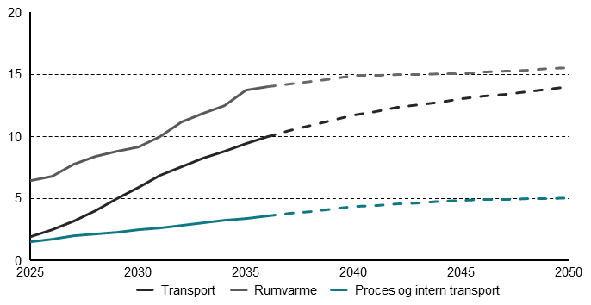
Figur 3.5: Skønnet elforbrug til rumvarme, procesenergi og transport, TWh | 2023 | 2024 | 2025 | 2026 | 2027 | 2028 | 2029 | 2030 | 2031 | 2032 | 2033 | 2034 | 2035 | 2036 | 2037 | 2038 | 2039 | 2040 | 2041 | 2042 | 2043 | 2044 | 2045 | 2046 | 2047 | 2048 | 2049 | 2050
Transport | 1 | 1.4 | 1.9 | 2.5 | 3.2 | 4 | 5 | 5.9 | 6.8 | 7.6 | 8.2 | 8.8 | 9.4 | 10 | 10.5 | 10.9 | 11.3 | 11.7 | 12 | 12.3 | 12.6 | 12.8 | 13 | 13.2 | 13.4 | 13.6 | 13.8 | 14
Rumvarme | 2.6 | 5.8 | 6.4 | 6.8 | 7.8 | 8.4 | 8.8 | 9.1 | 10 | 11.2 | 11.8 | 12.5 | 13.8 | 14 | 14.2 | 14.4 | 14.7 | 14.9 | 14.9 | 15 | 15 | 15 | 15.1 | 15.2 | 15.3 | 15.3 | 15.4 | 15.5
Proces og intern transport | 0 | 1.4 | 1.5 | 1.7 | 2 | 2.1 | 2.3 | 2.5 | 2.6 | 2.8 | 3 | 3.2 | 3.4 | 3.6 | 3.8 | 4 | 4.2 | 4.3 | 4.4 | 4.5 | 4.6 | 4.8 | 4.9 | 4.9 | 4.9 | 5 | 5 | 5

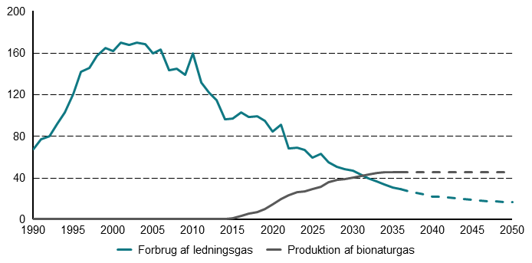
Figur 3.5: Forbrug af ledningsgas og produktion af bionaturgas 1990-2050, PJ | 1990 | 1991 | 1992 | 1993 | 1994 | 1995 | 1996 | 1997 | 1998 | 1999 | 2000 | 2001 | 2002 | 2003 | 2004 | 2005 | 2006 | 2007 | 2008 | 2009 | 2010 | 2011 | 2012 | 2013 | 2014 | 2015 | 2016 | 2017 | 2018 | 2019 | 2020 | 2021 | 2022 | 2023 | 2024 | 2025 | 2026 | 2027 | 2028 | 2029 | 2030 | 2031 | 2032 | 2033 | 2034 | 2035 | 2036 | 2037 | 2038 | 2039 | 2040 | 2041 | 2042 | 2043 | 2044 | 2045 | 2046 | 2047 | 2048 | 2049 | 2050
Forbrug af ledningsgas | 67 | 76.8 | 79.8 | 91.7 | 102.6 | 120.2 | 141.4 | 145 | 157.1 | 164.3 | 161.1 | 169.4 | 167.4 | 169.7 | 168 | 159.6 | 162.7 | 142.9 | 144.2 | 138.7 | 159 | 131.5 | 121.5 | 114.7 | 96.2 | 97 | 102.9 | 98.5 | 98.9 | 94.5 | 84.1 | 90.5 | 67.7 | 68.4 | 66.3 | 59.3 | 62.8 | 54.4 | 50.5 | 48.2 | 46.4 | 42.5 | 39.4 | 36.5 | 33.6 | 30.3 | 28.7 | 27 | 25.3 | 23.6 | 21.9 | 21.2 | 20.5 | 19.8 | 19.1 | 18.4 | 17.9 | 17.4 | 17 | 16.5 | 16
Produktion af bionaturgas | 0 | 0 | 0 | 0 | 0 | 0 | 0 | 0 | 0 | 0 | 0 | 0 | 0 | 0 | 0 | 0 | 0 | 0 | 0 | 0 | 0 | 0 | 0 | 0 | 0.3 | 1 | 3.1 | 5.1 | 7.1 | 9.6 | 14.4 | 19.7 | 22.7 | 26 | 26.6 | 28.6 | 31.3 | 35.5 | 37.8 | 38.6 | 39.9 | 41.4 | 43 | 44.4 | 45.3 | 45.3 | 45.3 | 45.3 | 45.3 | 45.2 | 45.2 | 45.2 | 45.2 | 45.2 | 45.2 | 45.2 | 45.2 | 45.2 | 45.2 | 45.2 | 45.2

4
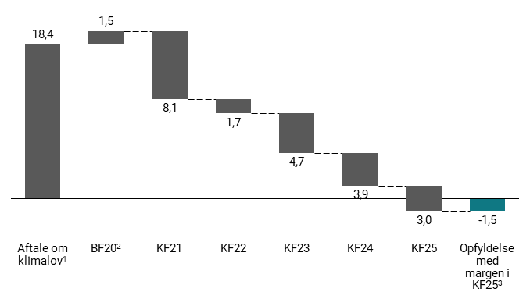
Figur 4.1: Udvikling i reduktionsmanko i 2030 siden Aftale om klimalov i 2019, mio. ton CO2e | Aftale om klimalov | BF20 | KF21 | KF22 | KF23 | KF24 | KF25 | Opfyldelse med margen i KF25
Reduktions manko | 18.4 | 1.5 | 8.1 | 1.7 | 4.7 | 3.9 | 3 | -1.5

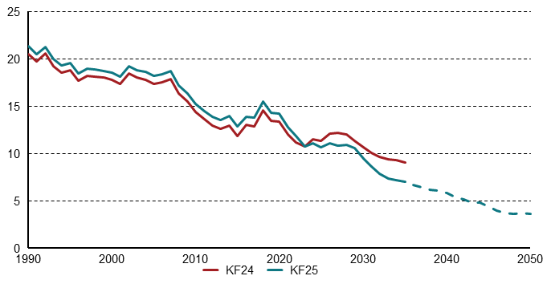
Figur 4.2: Udledninger fra landbrug og skov i KF24 og KF25, mio. ton CO2e | 1990 | 1991 | 1992 | 1993 | 1994 | 1995 | 1996 | 1997 | 1998 | 1999 | 2000 | 2001 | 2002 | 2003 | 2004 | 2005 | 2006 | 2007 | 2008 | 2009 | 2010 | 2011 | 2012 | 2013 | 2014 | 2015 | 2016 | 2017 | 2018 | 2019 | 2020 | 2021 | 2022 | 2023 | 2024 | 2025 | 2026 | 2027 | 2028 | 2029 | 2030 | 2031 | 2032 | 2033 | 2034 | 2035 | 2036 | 2037 | 2038 | 2039 | 2040 | 2041 | 2042 | 2043 | 2044 | 2045 | 2046 | 2047 | 2048 | 2049 | 2050
KF25 | 21.3 | 20.5 | 21.3 | 19.9 | 19.3 | 19.5 | 18.4 | 18.9 | 18.9 | 18.7 | 18.5 | 18.1 | 19.2 | 18.8 | 18.6 | 18.2 | 18.3 | 18.7 | 17.2 | 16.3 | 15.2 | 14.5 | 13.9 | 13.5 | 13.9 | 12.8 | 13.9 | 13.8 | 15.5 | 14.3 | 14.2 | 12.8 | 11.9 | 10.7 | 11.1 | 10.6 | 11 | 10.8 | 10.9 | 10.6 | 9.5 | 8.7 | 7.9 | 7.4 | 7.2 | 7 | 6.7 | 6.5 | 6.1 | 6.1 | 5.8 | 5.4 | 5.2 | 4.8 | 4.8 | 4.4 | 3.9 | 3.7 | 3.6 | 3.7 | 3.6
KF24 | 20.5 | 19.7 | 20.5 | 19.2 | 18.6 | 18.8 | 17.7 | 18.2 | 18.1 | 18 | 17.8 | 17.3 | 18.4 | 18 | 17.8 | 17.3 | 17.5 | 17.9 | 16.3 | 15.5 | 14.4 | 13.6 | 13 | 12.6 | 13 | 11.9 | 13 | 12.9 | 14.5 | 13.5 | 13.4 | 12 | 11.1 | 10.8 | 11.5 | 11.4 | 12.1 | 12.2 | 12 | 11.3 | 10.7 | 10.1 | 9.7 | 9.4 | 9.3 | 9.1

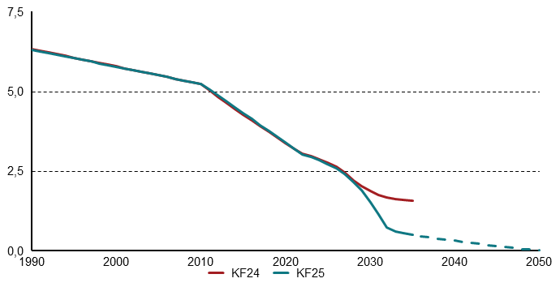
Figur 4.3: Udledninger fra kulstofrige jorde i KF24 og KF25, mio. ton CO2e | 1990 | 1991 | 1992 | 1993 | 1994 | 1995 | 1996 | 1997 | 1998 | 1999 | 2000 | 2001 | 2002 | 2003 | 2004 | 2005 | 2006 | 2007 | 2008 | 2009 | 2010 | 2011 | 2012 | 2013 | 2014 | 2015 | 2016 | 2017 | 2018 | 2019 | 2020 | 2021 | 2022 | 2023 | 2024 | 2025 | 2026 | 2027 | 2028 | 2029 | 2030 | 2031 | 2032 | 2033 | 2034 | 2035 | 2036 | 2037 | 2038 | 2039 | 2040 | 2041 | 2042 | 2043 | 2044 | 2045 | 2046 | 2047 | 2048 | 2049 | 2050
KF25 | 6.3 | 6.3 | 6.2 | 6.1 | 6.1 | 6 | 6 | 5.9 | 5.9 | 5.8 | 5.8 | 5.7 | 5.7 | 5.6 | 5.6 | 5.5 | 5.4 | 5.4 | 5.3 | 5.3 | 5.2 | 5.1 | 4.9 | 4.7 | 4.5 | 4.3 | 4.1 | 3.9 | 3.8 | 3.6 | 3.4 | 3.2 | 3 | 3 | 2.8 | 2.7 | 2.6 | 2.4 | 2.2 | 1.9 | 1.5 | 1.1 | 0.7 | 0.6 | 0.6 | 0.5 | 0.5 | 0.4 | 0.4 | 0.4 | 0.3 | 0.3 | 0.3 | 0.2 | 0.2 | 0.2 | 0.1 | 0.1 | 0.1 | 0 | 0
KF24 | 6.3 | 6.3 | 6.2 | 6.2 | 6.1 | 6.1 | 6 | 5.9 | 5.9 | 5.8 | 5.8 | 5.7 | 5.7 | 5.6 | 5.6 | 5.5 | 5.4 | 5.4 | 5.3 | 5.3 | 5.2 | 5 | 4.8 | 4.6 | 4.5 | 4.3 | 4.1 | 3.9 | 3.7 | 3.5 | 3.4 | 3.2 | 3 | 3 | 2.9 | 2.8 | 2.6 | 2.5 | 2.2 | 2 | 1.9 | 1.8 | 1.7 | 1.6 | 1.6 | 1.6

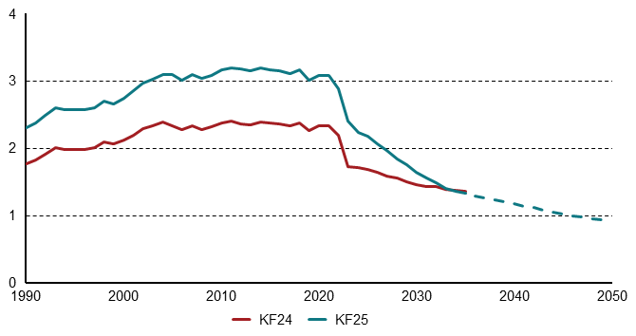
Figur 4.4: Metan-udledninger fra kvæg- og grisegylle i KF24 og KF25, mio. ton CO2e | 1990 | 1991 | 1992 | 1993 | 1994 | 1995 | 1996 | 1997 | 1998 | 1999 | 2000 | 2001 | 2002 | 2003 | 2004 | 2005 | 2006 | 2007 | 2008 | 2009 | 2010 | 2011 | 2012 | 2013 | 2014 | 2015 | 2016 | 2017 | 2018 | 2019 | 2020 | 2021 | 2022 | 2023 | 2024 | 2025 | 2026 | 2027 | 2028 | 2029 | 2030 | 2031 | 2032 | 2033 | 2034 | 2035 | 2036 | 2037 | 2038 | 2039 | 2040 | 2041 | 2042 | 2043 | 2044 | 2045 | 2046 | 2047 | 2048 | 2049 | 2050
KF25 | 2.3 | 2.4 | 2.5 | 2.6 | 2.6 | 2.6 | 2.6 | 2.6 | 2.7 | 2.7 | 2.7 | 2.9 | 3 | 3 | 3.1 | 3.1 | 3 | 3.1 | 3 | 3.1 | 3.2 | 3.2 | 3.2 | 3.2 | 3.2 | 3.2 | 3.2 | 3.1 | 3.2 | 3 | 3.1 | 3.1 | 2.9 | 2.4 | 2.2 | 2.2 | 2.1 | 2 | 1.8 | 1.8 | 1.6 | 1.6 | 1.5 | 1.4 | 1.4 | 1.3 | 1.3 | 1.3 | 1.2 | 1.2 | 1.2 | 1.1 | 1.1 | 1.1 | 1 | 1 | 1 | 1 | 0.9 | 0.9 | 0.9
KF24 | 1.8 | 1.8 | 1.9 | 2 | 2 | 2 | 2 | 2 | 2.1 | 2.1 | 2.1 | 2.2 | 2.3 | 2.3 | 2.4 | 2.3 | 2.3 | 2.3 | 2.3 | 2.3 | 2.4 | 2.4 | 2.4 | 2.3 | 2.4 | 2.4 | 2.4 | 2.3 | 2.4 | 2.3 | 2.3 | 2.3 | 2.2 | 1.7 | 1.7 | 1.7 | 1.6 | 1.6 | 1.5 | 1.5 | 1.5 | 1.4 | 1.4 | 1.4 | 1.4 | 1.4

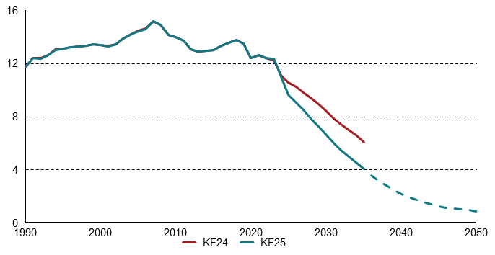
Figur 4.5: Udledninger fra transportsektoren, mio. ton CO2e | 1990 | 1991 | 1992 | 1993 | 1994 | 1995 | 1996 | 1997 | 1998 | 1999 | 2000 | 2001 | 2002 | 2003 | 2004 | 2005 | 2006 | 2007 | 2008 | 2009 | 2010 | 2011 | 2012 | 2013 | 2014 | 2015 | 2016 | 2017 | 2018 | 2019 | 2020 | 2021 | 2022 | 2023 | 2024 | 2025 | 2026 | 2027 | 2028 | 2029 | 2030 | 2031 | 2032 | 2033 | 2034 | 2035 | 2036 | 2037 | 2038 | 2039 | 2040 | 2041 | 2042 | 2043 | 2044 | 2045 | 2046 | 2047 | 2048 | 2049 | 2050
KF24 | 11.7 | 12.4 | 12.4 | 12.6 | 13 | 13.1 | 13.2 | 13.3 | 13.3 | 13.4 | 13.4 | 13.3 | 13.4 | 13.9 | 14.2 | 14.4 | 14.6 | 15.2 | 14.9 | 14.2 | 14 | 13.7 | 13 | 12.9 | 12.9 | 13 | 13.3 | 13.5 | 13.7 | 13.5 | 12.4 | 12.6 | 12.4 | 12.2 | 11.1 | 10.6 | 10.3 | 9.8 | 9.3 | 8.9 | 8.4 | 7.9 | 7.4 | 7 | 6.6 | 6.1
KF25 | 11.7 | 12.4 | 12.4 | 12.6 | 13 | 13.1 | 13.2 | 13.3 | 13.3 | 13.4 | 13.4 | 13.3 | 13.4 | 13.9 | 14.2 | 14.4 | 14.6 | 15.2 | 14.9 | 14.2 | 13.9 | 13.7 | 13 | 12.9 | 12.9 | 13 | 13.3 | 13.5 | 13.7 | 13.5 | 12.4 | 12.6 | 12.4 | 12.4 | 11 | 9.6 | 9 | 8.5 | 7.8 | 7.2 | 6.6 | 6 | 5.5 | 5 | 4.6 | 4 | 3.5 | 3.1 | 2.8 | 2.5 | 2.2 | 1.9 | 1.7 | 1.6 | 1.4 | 1.2 | 1.1 | 1.1 | 1 | 1 | 0.8

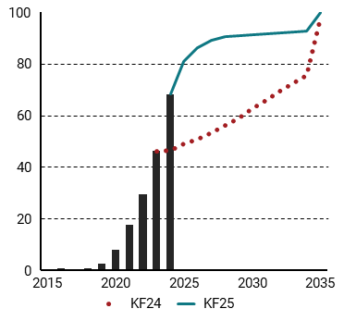
Figur 4.6: Salgsandele for personbiler i KF24 og KF25, pct. | 2015 | 2016 | 2017 | 2018 | 2019 | 2020 | 2021 | 2022 | 2023 | 2024 | 2025 | 2026 | 2027 | 2028 | 2029 | 2030 | 2031 | 2032 | 2033 | 2034 | 2035
KF25 |  | 0.006 | 0.003 | 0.007 | 0.027 | 0.081 | 0.175 | 0.294 | 0.462 | 0.682 | 0.808 | 0.863 | 0.89 | 0.904 | 0.91 | 0.913 | 0.918 | 0.921 | 0.924 | 0.927 | 1
KF24 |  |  |  |  |  |  |  |  | 0.462 | 0.464 | 0.49 | 0.508 | 0.533 | 0.561 | 0.589 | 0.626 | 0.66 | 0.693 | 0.725 | 0.755 | 0.978
Historisk | 0 | 0.006 | 0.003 | 0.007 | 0.027 | 0.081 | 0.175 | 0.294 | 0.462 | 0.682

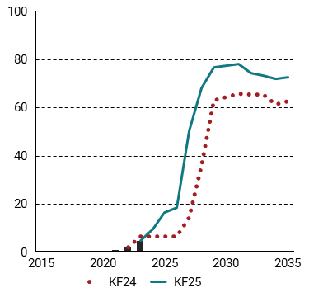
Figur 4.7: Salgsandele for lastbiler i KF24 og KF25, pct. | 2015 | 2016 | 2017 | 2018 | 2019 | 2020 | 2021 | 2022 | 2023 | 2024 | 2025 | 2026 | 2027 | 2028 | 2029 | 2030 | 2031 | 2032 | 2033 | 2034 | 2035
KF25 |  |  |  |  | 0.001 | 0.004 | 0.007 | 0.02 | 0.046 | 0.094 | 0.163 | 0.185 | 0.504 | 0.681 | 0.766 | 0.774 | 0.781 | 0.744 | 0.733 | 0.72 | 0.725
KF24 |  |  |  |  |  |  |  | 0.02 | 0.064 | 0.065 | 0.065 | 0.065 | 0.145 | 0.358 | 0.628 | 0.643 | 0.657 | 0.655 | 0.653 | 0.613 | 0.626
Historisk | 0 | 0 | 0 | 0 | 0.001 | 0.004 | 0.007 | 0.02 | 0.046

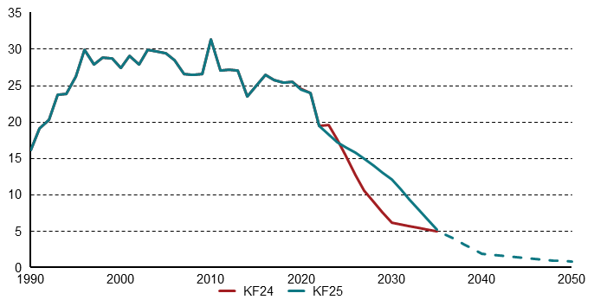
Figur 4.8: Ledningsgasforbruget i husholdninger, PJ | 1990 | 1991 | 1992 | 1993 | 1994 | 1995 | 1996 | 1997 | 1998 | 1999 | 2000 | 2001 | 2002 | 2003 | 2004 | 2005 | 2006 | 2007 | 2008 | 2009 | 2010 | 2011 | 2012 | 2013 | 2014 | 2015 | 2016 | 2017 | 2018 | 2019 | 2020 | 2021 | 2022 | 2023 | 2024 | 2025 | 2026 | 2027 | 2028 | 2029 | 2030 | 2031 | 2032 | 2033 | 2034 | 2035 | 2036 | 2037 | 2038 | 2039 | 2040 | 2041 | 2042 | 2043 | 2044 | 2045 | 2046 | 2047 | 2048 | 2049 | 2050
KF24 | 16.1 | 19.1 | 20.2 | 23.7 | 23.8 | 26.2 | 29.8 | 27.9 | 28.8 | 28.7 | 27.3 | 29 | 27.9 | 29.8 | 29.7 | 29.4 | 28.5 | 26.5 | 26.5 | 26.6 | 31.3 | 27 | 27.1 | 27 | 23.5 | 24.9 | 26.5 | 25.7 | 25.4 | 25.4 | 24.5 | 23.9 | 19.4 | 19.6 | 17.6 | 15.3 | 12.7 | 10.5 | 9 | 7.6 | 6.1 | 5.9 | 5.6 | 5.4 | 5.2 | 4.9
KF25 | 16.1 | 19.1 | 20.2 | 23.7 | 23.8 | 26.2 | 29.8 | 27.9 | 28.8 | 28.7 | 27.3 | 29 | 27.9 | 29.8 | 29.7 | 29.4 | 28.5 | 26.5 | 26.5 | 26.6 | 31.3 | 27 | 27.1 | 27 | 23.5 | 24.9 | 26.5 | 25.7 | 25.4 | 25.4 | 24.5 | 23.9 | 19.4 | 18.3 | 17.2 | 16.5 | 15.8 | 14.9 | 14 | 13 | 12.1 | 10.7 | 9.4 | 8 | 6.6 | 5.2 | 4.5 | 3.9 | 3.2 | 2.6 | 1.9 | 1.8 | 1.7 | 1.6 | 1.4 | 1.3 | 1.2 | 1.1 | 1 | 0.9 | 0.8

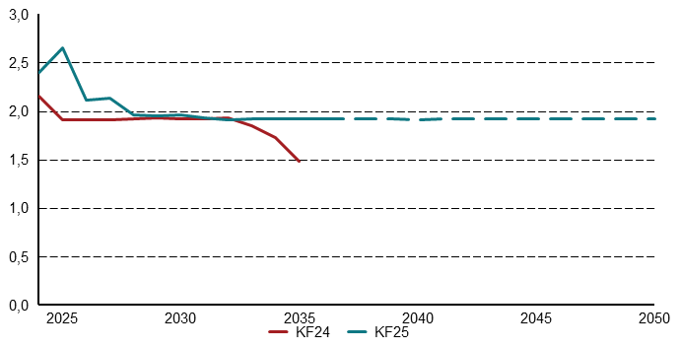
Figur 4.9: Udledninger fra affaldsforbrænding i KF25 og KF24, mio. ton CO2e | 2024 | 2025 | 2026 | 2027 | 2028 | 2029 | 2030 | 2031 | 2032 | 2033 | 2034 | 2035 | 2036 | 2037 | 2038 | 2039 | 2040 | 2041 | 2042 | 2043 | 2044 | 2045 | 2046 | 2047 | 2048 | 2049 | 2050
KF24 | 2.2 | 1.9 | 1.9 | 1.9 | 1.9 | 1.9 | 1.9 | 1.9 | 1.9 | 1.8 | 1.7 | 1.5
KF25 | 2.4 | 2.7 | 2.1 | 2.1 | 2 | 2 | 2 | 1.9 | 1.9 | 1.9 | 1.9 | 1.9 | 1.9 | 1.9 | 1.9 | 1.9 | 1.9 | 1.9 | 1.9 | 1.9 | 1.9 | 1.9 | 1.9 | 1.9 | 1.9 | 1.9 | 1.9

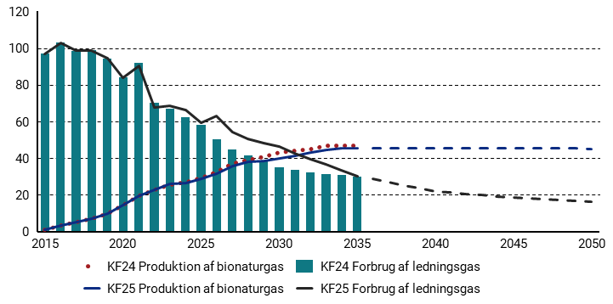
Figur 4.10: Det grønne gaskryds i KF24 og KF25 (gasforbrug og produktion af opgraderet biogas), PJ | 2015 | 2016 | 2017 | 2018 | 2019 | 2020 | 2021 | 2022 | 2023 | 2024 | 2025 | 2026 | 2027 | 2028 | 2029 | 2030 | 2031 | 2032 | 2033 | 2034 | 2035 | 2036 | 2037 | 2038 | 2039 | 2040 | 2041 | 2042 | 2043 | 2044 | 2045 | 2046 | 2047 | 2048 | 2049 | 2050
KF24 Produktion af bionaturgas | 1.0 | 3.1 | 5.1 | 7.1 | 9.6 | 14.4 | 19.7 | 22.6 | 25.7 | 27.1 | 29.2 | 32.5 | 37.0 | 38.8 | 40.6 | 43.3 | 44.3 | 45.0 | 46.9 | 46.9 | 46.9 | 0.0 | 0.0 | 0.0 | 0.0 | 0.0 | 0.0 | 0.0 | 0.0 | 0.0 | 0.0 | 0.0 | 0.0 | 0.0 | 0.0 | 0.0
KF25 Produktion af bionaturgas | 1.0 | 3.1 | 5.1 | 7.1 | 9.6 | 14.4 | 19.7 | 22.7 | 26.0 | 26.6 | 28.6 | 31.3 | 35.5 | 37.8 | 38.6 | 39.9 | 41.4 | 43.0 | 44.4 | 45.3 | 45.3 | 45.3 | 45.3 | 45.3 | 45.2 | 45.2 | 45.2 | 45.2 | 45.2 | 45.2 | 45.2 | 45.2 | 45.2 | 45.2 | 45.2 | 45.2
KF24 Forbrug af ledningsgas | 97.0 | 102.9 | 98.5 | 98.9 | 94.5 | 84.1 | 92.0 | 70.1 | 66.8 | 62.4 | 58.2 | 50.1 | 44.6 | 41.7 | 38.4 | 34.8 | 33.4 | 32.4 | 31.4 | 30.9 | 30.0 | 0.0 | 0.0 | 0.0 | 0.0 | 0.0 | 0.0 | 0.0 | 0.0 | 0.0 | 0.0 | 0.0 | 0.0 | 0.0 | 0.0 | 0.0
KF25 Forbrug af ledningsgas | 97.0 | 102.9 | 98.5 | 98.9 | 94.5 | 84.1 | 90.5 | 67.7 | 68.4 | 66.3 | 59.3 | 62.8 | 54.4 | 50.5 | 48.2 | 46.4 | 42.5 | 39.4 | 36.5 | 33.6 | 30.3 | 28.7 | 27.0 | 25.3 | 23.6 | 21.9 | 21.2 | 20.5 | 19.8 | 19.1 | 18.4 | 17.9 | 17.4 | 17.0 | 16.5 | 16.0

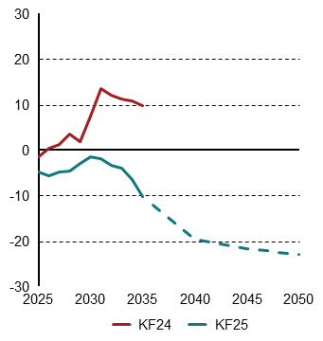
Figur 4.11: Nettoeksport af strøm i KF24 og KF25, TWh. | 2025 | 2026 | 2027 | 2028 | 2029 | 2030 | 2031 | 2032 | 2033 | 2034 | 2035 | 2036 | 2037 | 2038 | 2039 | 2040 | 2041 | 2042 | 2043 | 2044 | 2045 | 2046 | 2047 | 2048 | 2049 | 2050
KF24 | -1.5 | 0.5 | 1.2 | 3.6 | 1.9 | 7.4 | 13.5 | 12.2 | 11.1 | 10.9 | 9.8
KF25 | -4.6 | -5.6 | -4.8 | -4.5 | -3 | -1.4 | -2 | -3.5 | -4 | -6.5 | -10.4 | -12.3 | -14.1 | -16 | -17.9 | -19.8 | -20.2 | -20.6 | -21 | -21.3 | -21.7 | -22 | -22.3 | -22.6 | -22.9 | -23.1

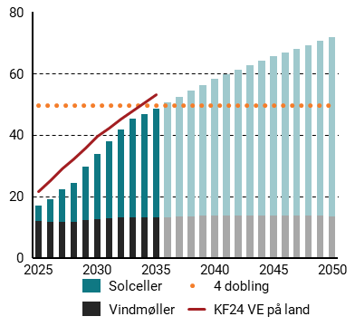
Figur 4.12: Elproduktion fra VE på land i KF24 og KF25, TWh. | 2024 | 2025 | 2026 | 2027 | 2028 | 2029 | 2030 | 2031 | 2032 | 2033 | 2034 | 2035 | 2036 | 2037 | 2038 | 2039 | 2040 | 2041 | 2042 | 2043 | 2044 | 2045 | 2046 | 2047 | 2048 | 2049 | 2050
4 dobling | 49.6 | 49.6 | 49.6 | 49.6 | 49.6 | 49.6 | 49.6 | 49.6 | 49.6 | 49.6 | 49.6 | 49.6 | 49.6 | 49.6 | 49.6 | 49.6 | 49.6 | 49.6 | 49.6 | 49.6 | 49.6 | 49.6 | 49.6 | 49.6 | 49.6 | 49.6 | 49.6
Solceller | 4.367 | 5.084 | 7.296 | 10.679 | 12.563 | 17.454 | 21.21 | 24.955 | 28.615 | 32.194 | 33.901 | 35.569 | 37.336 | 39.103 | 40.87 | 42.637 | 44.404 | 45.891 | 47.378 | 48.865 | 50.352 | 51.839 | 53.1014 | 54.3638 | 55.6262 | 56.8886 | 58.151
Vindmøller | 11.834 | 11.836 | 11.696 | 11.617 | 11.756 | 12.304 | 12.632 | 12.943 | 13.015 | 12.99 | 13.008 | 13.093 | 13.245 | 13.397 | 13.549 | 13.701 | 13.853 | 13.823 | 13.793 | 13.763 | 13.733 | 13.703 | 13.6738 | 13.6446 | 13.6154 | 13.5862 | 13.557
KF24 VE på land | 17.82 | 21.506 | 25.219 | 28.809 | 32.301 | 35.824 | 39.618 | 42.338 | 45.112 | 47.825 | 50.607 | 53.021

5
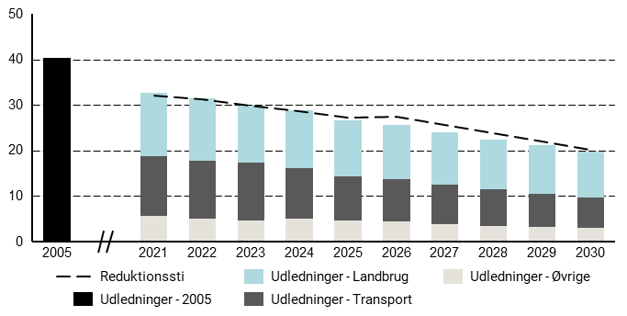
Figur 5.1: Status på Danmarks indfrielse af byrdefordelingsaftale, mio. ton CO2e | 2005 | 2021 | 2022 | 2023 | 2024 | 2025 | 2026 | 2027 | 2028 | 2029 | 2030
Reduktionssti |  | 32.1 | 31.3 | 29.9 | 28.5 | 27.1 | 27.3 | 25.5 | 23.8 | 22.0 | 20.2
Udledninger - 2005 | 40.4
Udledninger - Landbrug |  | 14.0 | 13.7 | 12.6 | 12.6 | 12.3 | 12.0 | 11.5 | 11.0 | 10.6 | 10.1
Udledninger - Transport |  | 13.1 | 12.7 | 12.6 | 11.2 | 9.8 | 9.2 | 8.6 | 7.9 | 7.3 | 6.6
Udledninger - Øvrige |  | 5.6 | 5.0 | 4.7 | 5.0 | 4.6 | 4.5 | 3.9 | 3.5 | 3.3 | 3.0

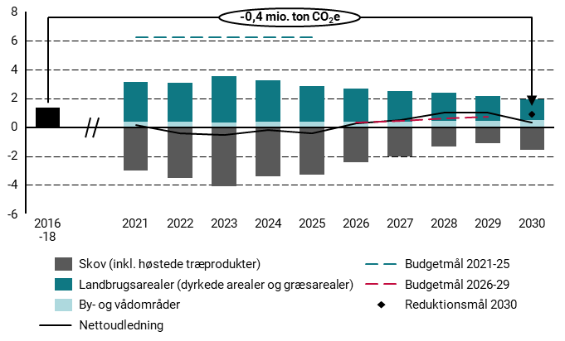
Figur 5.2: Status på Danmarks indfrielse af LULUCF-forordningen, mio. ton CO2e | 2016-18 | 2021 | 2022 | 2023 | 2024 | 2025 | 2026 | 2027 | 2028 | 2029 | 2030
Skov (inkl. høstede træprodukter) |  | -3 | -3.5 | -4.1 | -3.4 | -3.3 | -2.5 | -2 | -1.4 | -1.1 | -1.6
Landbrugsarealer (dyrkede arealer og græsarealer) |  | 2.8 | 2.7 | 3.2 | 2.9 | 2.5 | 2.3 | 2.1 | 1.9 | 1.7 | 1.4
By- og vådområder |  | 0.4 | 0.4 | 0.4 | 0.4 | 0.4 | 0.4 | 0.4 | 0.4 | 0.4 | 0.5
Nettoudledning |  | 0.1 | -0.4 | -0.5 | -0.2 | -0.4 | 0.3 | 0.5 | 1 | 1 | 0.3
Budgetmål 2021-25 |  | 6.2 | 6.2 | 6.2 | 6.2 | 6.2
Budgetmål 2026-29 |  |  |  |  |  |  | 0.3 | 0.5 | 0.6 | 0.8
Reduktionsmål 2030 |  |  |  |  |  |  |  |  |  |  | 0.9
Udledninger | 1.3

6
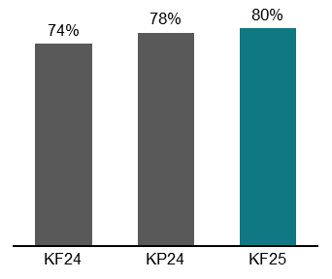
Figur 6.1: Ændring i udledningsreduktionen i 2035 relativt til 1990 siden KF24 | KF24 | KP24 | KF25
Udledningsreduktion | 0.74 | 0.78 | 0.8

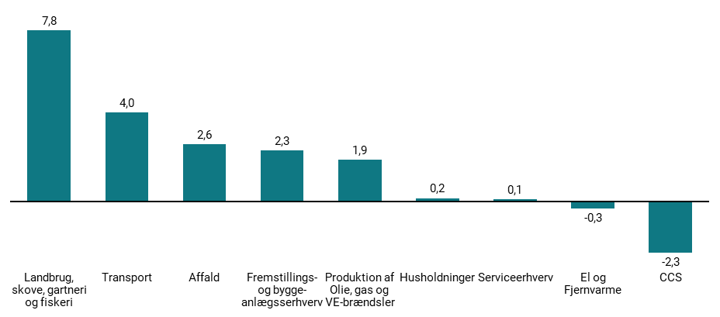
Figur 6.2: Skønnede udledninger i 2035 fordelt på sektorer, mio. ton CO2e | Landbrug, skove, gartneri og fiskeri | Transport | Affald | Fremstillings- og bygge-anlægsserhverv | Produktion af Olie, gas og VE-brændsler | Husholdninger | Serviceerhverv | El og Fjernvarme | CCS
Skønnede udledninger | 7.8 | 4 | 2.6 | 2.3 | 1.9 | 0.2 | 0.1 | -0.3 | -2.3

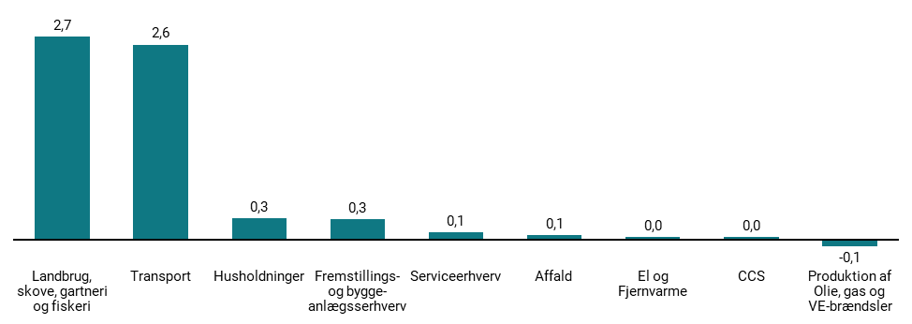
Figur 6.3: Skønnede reduktioner i udledninger fra 2030 til 2035 pr. sektor, mio. ton CO2e | Landbrug, skove, gartneri og fiskeri | Transport | Fremstillings- og bygge-anlægsserhverv | Husholdninger | Affald | Serviceerhverv | CCS | El og Fjernvarme | Produktion af Olie, gas og VE-brændsler
Skønnede reduktion (C02e) | 2.7 | 2.6 | 0.3 | 0.2 | 0.1 | 0.1 | 0 | 0 | -0.1

7
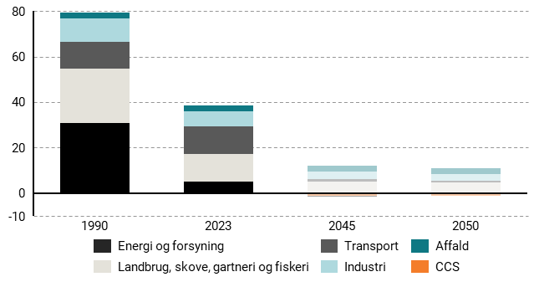
Figur 7.1: Skønnede udledninger i 1990, 2023, 2045 og 2050 pr. sektor, mio. ton CO2e | 1990 | 2023 | 2045 | 2050
Affald | 2.6 | 2.3 | 2.6 | 2.6
Energi og forsyning | 31 | 5 | -0.2 | 0.3
Industri | 10.2 | 6.7 | 3.1 | 2.8
Landbrug, skove, gartneri og fiskeri | 23.7 | 12.1 | 5.2 | 4.4
Transport | 11.7 | 12.4 | 1.2 | 0.8
CCS | 0 | 0 | -1.2 | -1.2

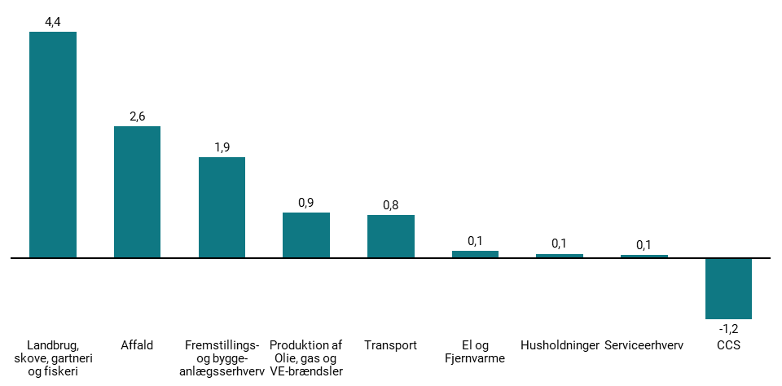
Figur 7.2: Skønnede udledninger i 2050 fordelt på sektorer, mio. ton CO2e. | Landbrug, skove, gartneri og fiskeri | Affald | Fremstillings- og bygge-anlægsserhverv | Produktion af Olie, gas og VE-brændsler | Transport | El og Fjernvarme | Husholdninger | Serviceerhverv | CCS
Skønnede udledninger | 4.4 | 2.6 | 1.9 | 0.9 | 0.8 | 0.1 | 0.1 | 0.1 | -1.2

8
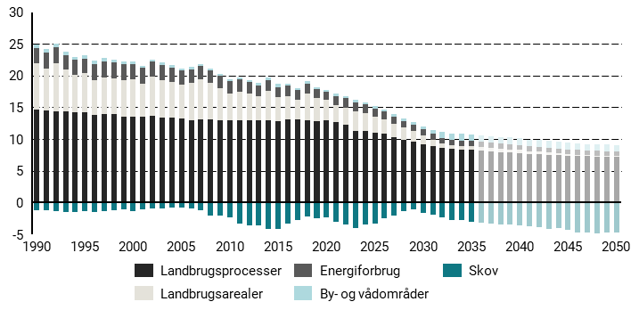
Figur 8.1: Udledninger og optag 1990-2035 på tværs af landbrug, skov, fiskeri og gartneri, mio. ton CO2e | 1990 | 1991 | 1992 | 1993 | 1994 | 1995 | 1996 | 1997 | 1998 | 1999 | 2000 | 2001 | 2002 | 2003 | 2004 | 2005 | 2006 | 2007 | 2008 | 2009 | 2010 | 2011 | 2012 | 2013 | 2014 | 2015 | 2016 | 2017 | 2018 | 2019 | 2020 | 2021 | 2022 | 2023 | 2024 | 2025 | 2026 | 2027 | 2028 | 2029 | 2030 | 2031 | 2032 | 2033 | 2034 | 2035 | 2036 | 2037 | 2038 | 2039 | 2040 | 2041 | 2042 | 2043 | 2044 | 2045 | 2046 | 2047 | 2048 | 2049 | 2050
By- og vådområder | 0.6 | 0.6 | 0.6 | 0.5 | 0.5 | 0.5 | 0.5 | 0.5 | 0.5 | 0.4 | 0.4 | 0.4 | 0.4 | 0.4 | 0.4 | 0.4 | 0.4 | 0.4 | 0.3 | 0.3 | 0.3 | 0.3 | 0.3 | 0.3 | 0.4 | 0.4 | 0.4 | 0.3 | 0.4 | 0.3 | 0.3 | 0.4 | 0.4 | 0.4 | 0.4 | 0.4 | 0.4 | 0.4 | 0.4 | 0.4 | 0.5 | 0.7 | 0.9 | 1.1 | 1.1 | 1.1 | 1.1 | 1.1 | 1.1 | 1.1 | 1.1 | 1.1 | 1.1 | 1.1 | 1.1 | 1 | 1 | 1 | 1 | 1 | 1
Landbrugets arealanvendelse | 7.3 | 6.6 | 7.6 | 6.6 | 6 | 6.1 | 5.4 | 5.8 | 5.6 | 5.9 | 5.9 | 5.2 | 6.2 | 5.9 | 5.6 | 5.4 | 5.9 | 6.3 | 5.7 | 5 | 4.2 | 4.6 | 4.3 | 3.8 | 4.6 | 3.7 | 3.7 | 3.2 | 4.3 | 3.7 | 3.2 | 2.8 | 2.7 | 3.2 | 2.9 | 2.5 | 2.3 | 2.1 | 1.9 | 1.7 | 1.4 | 1 | 0.6 | 0.5 | 0.6 | 0.6 | 0.6 | 0.5 | 0.5 | 0.5 | 0.5 | 0.4 | 0.4 | 0.3 | 0.3 | 0.2 | 0.2 | 0.2 | 0.1 | 0.1 | 0.1
Landbrugetsprocesser | 14.6 | 14.5 | 14.4 | 14.4 | 14.2 | 14.3 | 13.9 | 13.9 | 13.9 | 13.5 | 13.5 | 13.6 | 13.6 | 13.4 | 13.4 | 13.3 | 12.9 | 13.2 | 13.1 | 13 | 13 | 12.9 | 12.9 | 12.9 | 13 | 12.9 | 13.1 | 13.1 | 13 | 12.8 | 13 | 12.6 | 12.3 | 11.2 | 11.3 | 11.1 | 10.8 | 10.3 | 9.9 | 9.6 | 9.2 | 8.9 | 8.7 | 8.5 | 8.4 | 8.3 | 8.2 | 8.1 | 8 | 7.9 | 7.8 | 7.7 | 7.6 | 7.5 | 7.5 | 7.4 | 7.4 | 7.3 | 7.3 | 7.3 | 7.2
Energiforbrug | 2.4 | 2.5 | 2.5 | 2.3 | 2.3 | 2.3 | 2.5 | 2.5 | 2.5 | 2.5 | 2.5 | 2.4 | 2.4 | 2.3 | 2.2 | 2.2 | 2.2 | 2 | 2 | 2 | 2 | 1.9 | 1.7 | 1.8 | 1.6 | 1.7 | 1.6 | 1.5 | 1.5 | 1.4 | 1.4 | 1.4 | 1.4 | 1.4 | 1.3 | 1.2 | 1.2 | 1.1 | 1.1 | 1 | 0.9 | 0.9 | 0.9 | 0.9 | 0.8 | 0.8 | 0.8 | 0.8 | 0.8 | 0.8 | 0.8 | 0.8 | 0.8 | 0.8 | 0.7 | 0.7 | 0.7 | 0.7 | 0.7 | 0.7 | 0.7
Skov | -1.2 | -1.1 | -1.3 | -1.5 | -1.4 | -1.4 | -1.4 | -1.3 | -1.2 | -1 | -1.3 | -1.1 | -1 | -0.9 | -0.8 | -0.8 | -0.9 | -1.1 | -2 | -2 | -2.3 | -3.3 | -3.6 | -3.6 | -4.1 | -4.2 | -3.2 | -2.7 | -2.2 | -2.5 | -2.3 | -3 | -3.5 | -4.1 | -3.4 | -3.3 | -2.5 | -2 | -1.4 | -1.1 | -1.6 | -1.9 | -2.3 | -2.7 | -2.8 | -3 | -3.1 | -3.3 | -3.4 | -3.4 | -3.6 | -3.7 | -3.9 | -4.1 | -4.1 | -4.3 | -4.7 | -4.8 | -4.8 | -4.7 | -4.7

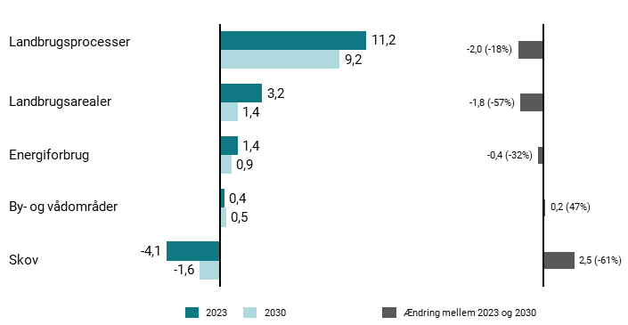
Figur 8.2: Fordeling af udledninger i 2023 og 2030 på tværs af delsektorer, mio. ton CO2e | 2023 | 2030 | Ændring mellem 2023 og 2030
By- og vådområder | 0.4 | 0.5 | 0.2
Landbrugets arealanvendelse | 3.2 | 1.4 | -1.8
Landbrugetsprocesser | 11.2 | 9.2 | -2
Energiforbrug | 1.4 | 0.9 | -0.4
Skov | -4.1 | -1.6 | 2.5

9
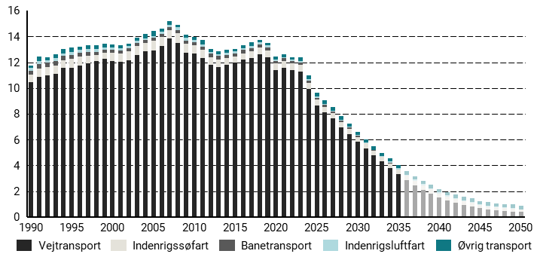
Figur 9.1: Transportsektorens udledninger og optag 1990-2050 fordelt på delsektorer, mio. ton CO2e | 1990 | 1991 | 1992 | 1993 | 1994 | 1995 | 1996 | 1997 | 1998 | 1999 | 2000 | 2001 | 2002 | 2003 | 2004 | 2005 | 2006 | 2007 | 2008 | 2009 | 2010 | 2011 | 2012 | 2013 | 2014 | 2015 | 2016 | 2017 | 2018 | 2019 | 2020 | 2021 | 2022 | 2023 | 2024 | 2025 | 2026 | 2027 | 2028 | 2029 | 2030 | 2031 | 2032 | 2033 | 2034 | 2035 | 2036 | 2037 | 2038 | 2039 | 2040 | 2041 | 2042 | 2043 | 2044 | 2045 | 2046 | 2047 | 2048 | 2049 | 2050
Vejtransport | 10.4 | 10.8 | 11 | 11.1 | 11.5 | 11.6 | 11.7 | 11.9 | 12.1 | 12.2 | 12.1 | 12 | 12.1 | 12.6 | 12.8 | 12.9 | 13.3 | 13.9 | 13.5 | 12.7 | 12.7 | 12.3 | 11.8 | 11.6 | 11.8 | 12 | 12.2 | 12.3 | 12.6 | 12.4 | 11.4 | 11.5 | 11.4 | 11.3 | 9.9 | 8.6 | 8.1 | 7.6 | 7 | 6.4 | 5.9 | 5.3 | 4.8 | 4.3 | 3.8 | 3.3 | 2.9 | 2.5 | 2.1 | 1.8 | 1.5 | 1.3 | 1.1 | 0.9 | 0.8 | 0.7 | 0.6 | 0.5 | 0.5 | 0.4 | 0.4
Indenrigsluftfart | 0.2 | 0.2 | 0.2 | 0.2 | 0.2 | 0.2 | 0.2 | 0.2 | 0.2 | 0.2 | 0.2 | 0.2 | 0.2 | 0.2 | 0.1 | 0.2 | 0.2 | 0.2 | 0.2 | 0.2 | 0.2 | 0.2 | 0.2 | 0.2 | 0.2 | 0.1 | 0.1 | 0.1 | 0.1 | 0.1 | 0.1 | 0.1 | 0.1 | 0.1 | 0.1 | 0.1 | 0.1 | 0.1 | 0.1 | 0.1 | 0.1 | 0.1 | 0.1 | 0.1 | 0.1 | 0.1 | 0.1 | 0.1 | 0.1 | 0.1 | 0.1 | 0.1 | 0.1 | 0.1 | 0.1 | 0.1 | 0.1 | 0.1 | 0.1 | 0.1 | 0
Banetransport | 0.3 | 0.3 | 0.3 | 0.3 | 0.3 | 0.3 | 0.3 | 0.3 | 0.3 | 0.2 | 0.2 | 0.2 | 0.2 | 0.2 | 0.2 | 0.2 | 0.2 | 0.2 | 0.2 | 0.2 | 0.2 | 0.3 | 0.3 | 0.3 | 0.3 | 0.3 | 0.3 | 0.2 | 0.2 | 0.2 | 0.2 | 0.2 | 0.2 | 0.2 | 0.2 | 0.2 | 0.2 | 0.1 | 0.1 | 0.1 | 0.1 | 0 | 0 | 0 | 0 | 0 | 0 | 0 | 0 | 0 | 0 | 0 | 0 | 0 | 0 | 0 | 0 | 0 | 0 | 0 | 0
Indenrigssøfart | 0.6 | 0.7 | 0.6 | 0.7 | 0.6 | 0.7 | 0.7 | 0.6 | 0.5 | 0.5 | 0.6 | 0.7 | 0.7 | 0.7 | 0.6 | 0.7 | 0.7 | 0.6 | 0.7 | 0.7 | 0.6 | 0.6 | 0.6 | 0.6 | 0.5 | 0.4 | 0.5 | 0.5 | 0.5 | 0.5 | 0.5 | 0.6 | 0.5 | 0.5 | 0.5 | 0.5 | 0.4 | 0.4 | 0.4 | 0.4 | 0.4 | 0.4 | 0.4 | 0.4 | 0.4 | 0.3 | 0.3 | 0.3 | 0.3 | 0.3 | 0.3 | 0.3 | 0.3 | 0.3 | 0.3 | 0.2 | 0.2 | 0.2 | 0.2 | 0.2 | 0.2
Øvrig transport | 0.2 | 0.4 | 0.2 | 0.3 | 0.3 | 0.3 | 0.3 | 0.3 | 0.3 | 0.3 | 0.2 | 0.2 | 0.2 | 0.2 | 0.4 | 0.4 | 0.2 | 0.3 | 0.2 | 0.3 | 0.2 | 0.3 | 0.2 | 0.2 | 0.2 | 0.2 | 0.2 | 0.3 | 0.2 | 0.2 | 0.2 | 0.2 | 0.2 | 0.3 | 0.3 | 0.3 | 0.3 | 0.3 | 0.3 | 0.3 | 0.3 | 0.3 | 0.3 | 0.3 | 0.3 | 0.3 | 0.3 | 0.3 | 0.3 | 0.3 | 0.3 | 0.3 | 0.3 | 0.3 | 0.3 | 0.3 | 0.3 | 0.3 | 0.3 | 0.3 | 0.3

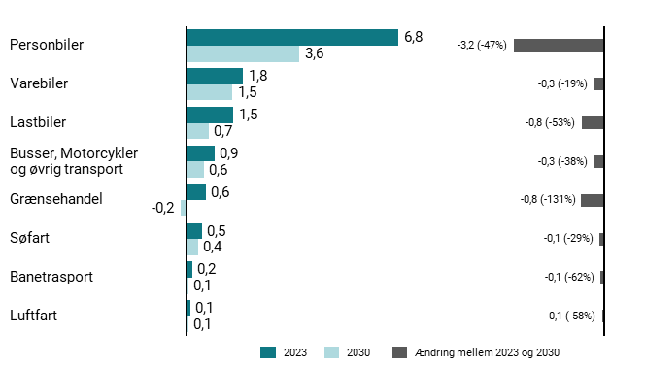
Figur 9.2: Udledninger i 2023 og 2030 på tværs af delsektorer i transport, mio. ton CO2e | 2023 | 2030 | Ændring mellem 2023 og 2030
Personbiler | 6.8 | 3.6 | -3.2
Varebiler | 1.8 | 1.5 | -0.3
Lastbiler | 1.5 | 0.7 | -0.8
Busser, motorcykler og øvrig transport | 0.9 | 0.6 | -0.3
Grænsehandel | 0.6 | -0.2 | -0.8
Søfart | 0.5 | 0.4 | -0.1
Banetrasport | 0.2 | 0.1 | -0.1
Luftfart | 0.1 | 0.1 | -0.1

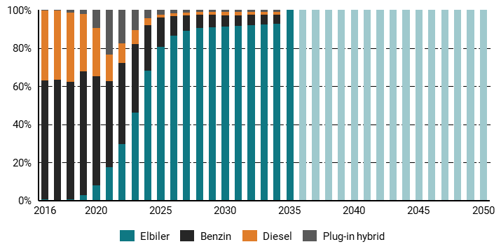
Figur 9.3: Salg af nye personbiler | 2016 | 2017 | 2018 | 2019 | 2020 | 2021 | 2022 | 2023 | 2024 | 2025 | 2026 | 2027 | 2028 | 2029 | 2030 | 2031 | 2032 | 2033 | 2034 | 2035 | 2036 | 2037 | 2038 | 2039 | 2040 | 2041 | 2042 | 2043 | 2044 | 2045 | 2046 | 2047 | 2048 | 2049 | 2050
Benzin | 0.623 | 0.631 | 0.615 | 0.649 | 0.569 | 0.452 | 0.426 | 0.359 | 0.237 | 0.152 | 0.103 | 0.081 | 0.069 | 0.063 | 0.057 | 0.054 | 0.052 | 0.05 | 0.048 | 0 | 0 | 0 | 0 | 0 | 0 | 0 | 0 | 0 | 0 | 0 | 0 | 0 | 0 | 0 | 0
Diesel | 0.368 | 0.362 | 0.362 | 0.303 | 0.254 | 0.137 | 0.105 | 0.073 | 0.038 | 0.015 | 0.016 | 0.015 | 0.015 | 0.016 | 0.019 | 0.018 | 0.017 | 0.017 | 0.016 | 0 | 0 | 0 | 0 | 0 | 0 | 0 | 0 | 0 | 0 | 0 | 0 | 0 | 0 | 0 | 0
Elbiler | 0.006 | 0.003 | 0.007 | 0.027 | 0.081 | 0.175 | 0.294 | 0.462 | 0.682 | 0.808 | 0.863 | 0.89 | 0.904 | 0.91 | 0.913 | 0.918 | 0.921 | 0.924 | 0.927 | 1 | 1 | 1 | 1 | 1 | 1 | 1 | 1 | 1 | 1 | 1 | 1 | 1 | 1 | 1 | 1
Plug-in hybrid | 0.003 | 0.003 | 0.015 | 0.021 | 0.096 | 0.236 | 0.174 | 0.106 | 0.044 | 0.025 | 0.017 | 0.014 | 0.012 | 0.011 | 0.011 | 0.01 | 0.01 | 0.009 | 0.009 | 0 | 0 | 0 | 0 | 0 | 0 | 0 | 0 | 0 | 0 | 0 | 0 | 0 | 0 | 0 | 0

13
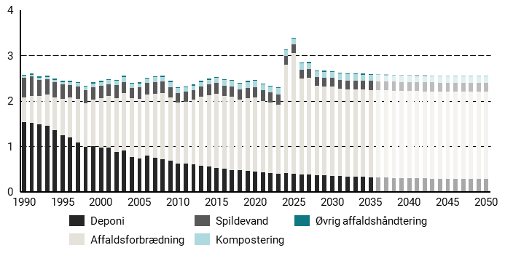
Figur 13.1: Affaldssektorens udledninger 1990-2050 fordelt på delsektorer, mio. ton CO2e. | 1990 | 1991 | 1992 | 1993 | 1994 | 1995 | 1996 | 1997 | 1998 | 1999 | 2000 | 2001 | 2002 | 2003 | 2004 | 2005 | 2006 | 2007 | 2008 | 2009 | 2010 | 2011 | 2012 | 2013 | 2014 | 2015 | 2016 | 2017 | 2018 | 2019 | 2020 | 2021 | 2022 | 2023 | 2024 | 2025 | 2026 | 2027 | 2028 | 2029 | 2030 | 2031 | 2032 | 2033 | 2034 | 2035 | 2036 | 2037 | 2038 | 2039 | 2040 | 2041 | 2042 | 2043 | 2044 | 2045 | 2046 | 2047 | 2048 | 2049 | 2050
Affaldsforbrædning | 0.5 | 0.6 | 0.6 | 0.7 | 0.7 | 0.8 | 0.9 | 1 | 1 | 1 | 1.1 | 1.1 | 1.2 | 1.3 | 1.3 | 1.3 | 1.3 | 1.4 | 1.5 | 1.4 | 1.3 | 1.4 | 1.4 | 1.5 | 1.6 | 1.6 | 1.6 | 1.6 | 1.6 | 1.6 | 1.6 | 1.6 | 1.6 | 1.5 | 2.4 | 2.7 | 2.1 | 2.1 | 2 | 2 | 2 | 1.9 | 1.9 | 1.9 | 1.9 | 1.9 | 1.9 | 1.9 | 1.9 | 1.9 | 1.9 | 1.9 | 1.9 | 1.9 | 1.9 | 1.9 | 1.9 | 1.9 | 1.9 | 1.9 | 1.9
Deponi | 1.5 | 1.5 | 1.5 | 1.5 | 1.4 | 1.2 | 1.2 | 1.1 | 1 | 1 | 1 | 1 | 0.9 | 0.9 | 0.8 | 0.7 | 0.8 | 0.7 | 0.7 | 0.7 | 0.6 | 0.6 | 0.6 | 0.6 | 0.6 | 0.5 | 0.5 | 0.5 | 0.5 | 0.5 | 0.4 | 0.4 | 0.4 | 0.4 | 0.4 | 0.4 | 0.4 | 0.4 | 0.4 | 0.4 | 0.4 | 0.3 | 0.3 | 0.3 | 0.3 | 0.3 | 0.3 | 0.3 | 0.3 | 0.3 | 0.3 | 0.3 | 0.3 | 0.3 | 0.3 | 0.3 | 0.3 | 0.3 | 0.3 | 0.3 | 0.3
Kompostering | 0 | 0 | 0 | 0 | 0.1 | 0.1 | 0.1 | 0.1 | 0.1 | 0.1 | 0.1 | 0.1 | 0.1 | 0.1 | 0.1 | 0.1 | 0.1 | 0.1 | 0.1 | 0.1 | 0.1 | 0.1 | 0.1 | 0.1 | 0.1 | 0.1 | 0.1 | 0.1 | 0.1 | 0.1 | 0.1 | 0.1 | 0.1 | 0.1 | 0.1 | 0.1 | 0.1 | 0.1 | 0.1 | 0.1 | 0.1 | 0.1 | 0.1 | 0.1 | 0.1 | 0.1 | 0.1 | 0.1 | 0.1 | 0.1 | 0.1 | 0.1 | 0.1 | 0.1 | 0.1 | 0.1 | 0.1 | 0.1 | 0.1 | 0.1 | 0.1
Spildevand | 0.4 | 0.4 | 0.3 | 0.3 | 0.3 | 0.3 | 0.3 | 0.3 | 0.3 | 0.3 | 0.3 | 0.3 | 0.3 | 0.2 | 0.2 | 0.2 | 0.3 | 0.3 | 0.3 | 0.2 | 0.2 | 0.2 | 0.2 | 0.2 | 0.2 | 0.2 | 0.2 | 0.2 | 0.2 | 0.2 | 0.2 | 0.2 | 0.2 | 0.2 | 0.2 | 0.2 | 0.2 | 0.2 | 0.2 | 0.2 | 0.2 | 0.2 | 0.2 | 0.2 | 0.2 | 0.2 | 0.2 | 0.2 | 0.2 | 0.2 | 0.2 | 0.2 | 0.2 | 0.2 | 0.2 | 0.2 | 0.2 | 0.2 | 0.2 | 0.2 | 0.2
Øvrig affaldshåndtering | 0 | 0 | 0 | 0 | 0 | 0 | 0 | 0 | 0 | 0 | 0 | 0 | 0 | 0 | 0 | 0 | 0 | 0 | 0 | 0 | 0 | 0 | 0 | 0 | 0 | 0 | 0 | 0 | 0 | 0 | 0 | 0 | 0 | 0 | 0 | 0 | 0 | 0 | 0 | 0 | 0 | 0 | 0 | 0 | 0 | 0 | 0 | 0 | 0 | 0 | 0 | 0 | 0 | 0 | 0 | 0 | 0 | 0 | 0 | 0 | 0

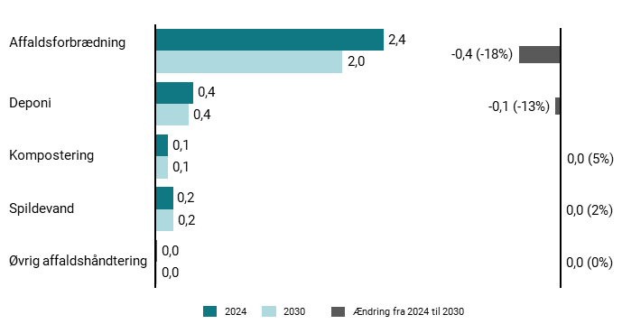
Figur 13.2: Udledninger i 2024 og 2030 på tværs af typer i affaldssektoren, mio. ton CO2e | 2024 | 2030 | Ændring mellem 2024 og 2030
Affaldsforbrædning | 2.4 | 2 | -0.4
Deponi | 0.4 | 0.4 | -0.1
Kompostering | 0.1 | 0.1 | 0
Spildevand | 0.2 | 0.2 | 0
Øvrig affaldshåndtering | 0 | 0 | 0

17
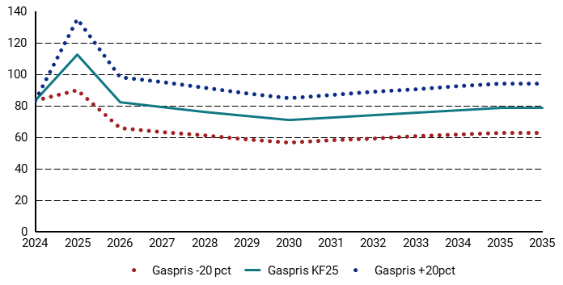
Figur 17.1: Gaspris (kr./GJ, 2024-priser) | 2024 | 2025 | 2026 | 2027 | 2028 | 2029 | 2030 | 2031 | 2032 | 2033 | 2034 | 2035 | 2035
Gaspris -20 pct | 83 | 90 | 66 | 63 | 61 | 59 | 57 | 58 | 59 | 60 | 62 | 63 | 63
Gaspris KF25 | 83 | 112 | 82 | 79 | 76 | 73 | 71 | 72 | 74 | 76 | 77 | 78 | 78
Gaspris +20pct | 83 | 135 | 98 | 95 | 91 | 88 | 85 | 87 | 89 | 91 | 92 | 94 | 94

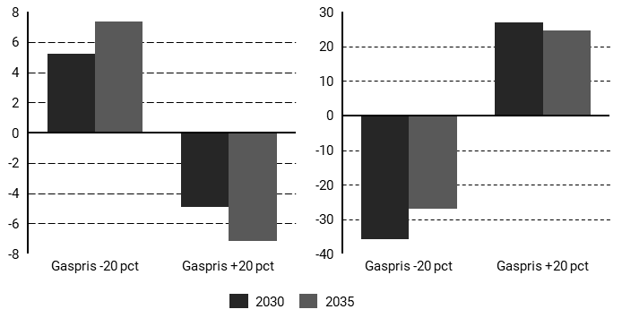
Figur 17.2: Gasprisfølsomhed: Ændringer i forhold til det centrale forløb | 2030 | 2035
Gaspris -20 pct - Ledningsgasforbrug | 5.2 | 7.3
Gaspris -20 pct - Elpris | -36 | -27
Gaspris +20 pct - Ledningsgasforbrug | -4.886 | -7.148
Gaspris +20 pct - Elpris | 27 | 25

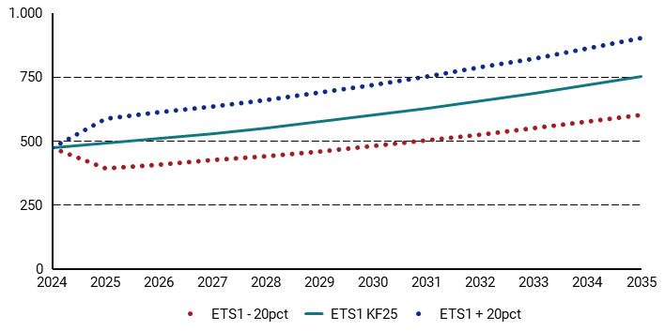
Figur 17.3: ETS1 kvotepris (kr./GJ 2024-priser) | 2024 | 2025 | 2026 | 2027 | 2028 | 2029 | 2030 | 2031 | 2032 | 2033 | 2034 | 2035
ETS1 - 20pct | 473 | 392 | 407 | 424 | 441 | 460 | 480 | 502 | 526 | 549 | 575 | 602
ETS1 KF25 | 473 | 490 | 509 | 530 | 551 | 575 | 600 | 627 | 658 | 686 | 719 | 753
ETS1 + 20pct | 473 | 588 | 611 | 636 | 661 | 690 | 720 | 752 | 790 | 823 | 863 | 904

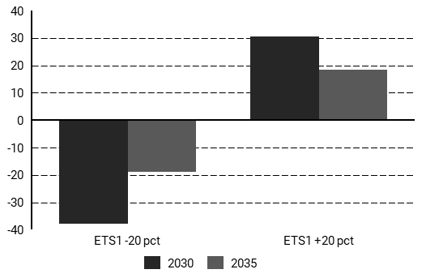
Figur 17.4: Ændringer i elpriser ift. KF25 grundforløb (DKK/MWh) | 2030 | 2025
ETS1 -20 pct | -38 | -19
ETS1 +20 pct | 31 | 18

18
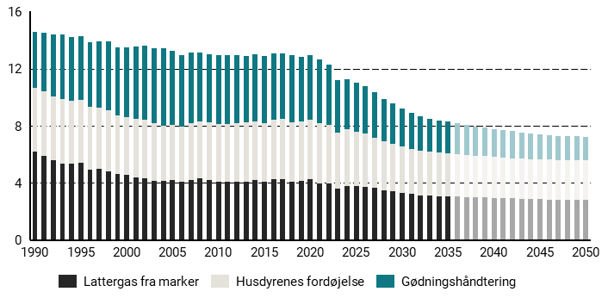
Figur 18.1: Udledninger fra landbrugsprocesser, mio. ton CO2e | 1990 | 1991 | 1992 | 1993 | 1994 | 1995 | 1996 | 1997 | 1998 | 1999 | 2000 | 2001 | 2002 | 2003 | 2004 | 2005 | 2006 | 2007 | 2008 | 2009 | 2010 | 2011 | 2012 | 2013 | 2014 | 2015 | 2016 | 2017 | 2018 | 2019 | 2020 | 2021 | 2022 | 2023 | 2024 | 2025 | 2026 | 2027 | 2028 | 2029 | 2030 | 2031 | 2032 | 2033 | 2034 | 2035 | 2036 | 2037 | 2038 | 2039 | 2040 | 2041 | 2042 | 2043 | 2044 | 2045 | 2046 | 2047 | 2048 | 2049 | 2050
Fordøjelse | 4.5 | 4.5 | 4.4 | 4.5 | 4.4 | 4.4 | 4.4 | 4.3 | 4.3 | 4.1 | 4 | 4.1 | 4.1 | 4 | 3.9 | 3.9 | 3.9 | 4 | 4 | 4 | 4 | 4 | 4.1 | 4.1 | 4.1 | 4.1 | 4.2 | 4.2 | 4.2 | 4.2 | 4.1 | 4.2 | 4.1 | 4 | 3.9 | 3.8 | 3.8 | 3.5 | 3.4 | 3.3 | 3.2 | 3.2 | 3.1 | 3.1 | 3 | 3 | 3 | 2.9 | 2.9 | 2.9 | 2.9 | 2.8 | 2.8 | 2.8 | 2.8 | 2.8 | 2.8 | 2.8 | 2.8 | 2.8 | 2.8
Gødningshåndtering | 3.9 | 4.1 | 4.3 | 4.5 | 4.4 | 4.5 | 4.5 | 4.6 | 4.8 | 4.7 | 4.9 | 5.1 | 5.2 | 5.3 | 5.4 | 5.2 | 5 | 5 | 4.8 | 4.8 | 4.8 | 4.8 | 4.8 | 4.7 | 4.7 | 4.7 | 4.7 | 4.6 | 4.7 | 4.5 | 4.6 | 4.5 | 4.2 | 3.7 | 3.5 | 3.5 | 3.3 | 3.2 | 3 | 2.8 | 2.7 | 2.5 | 2.4 | 2.3 | 2.3 | 2.2 | 2.2 | 2.1 | 2.1 | 2 | 2 | 1.9 | 1.9 | 1.8 | 1.8 | 1.8 | 1.7 | 1.7 | 1.7 | 1.7 | 1.6
Lattergas fra marker | 6.2 | 5.9 | 5.6 | 5.4 | 5.4 | 5.4 | 4.9 | 5 | 4.8 | 4.7 | 4.6 | 4.4 | 4.4 | 4.2 | 4.1 | 4.2 | 4.1 | 4.2 | 4.3 | 4.2 | 4.1 | 4.1 | 4.1 | 4.1 | 4.2 | 4.1 | 4.2 | 4.3 | 4.1 | 4.2 | 4.3 | 4 | 4 | 3.6 | 3.8 | 3.8 | 3.7 | 3.6 | 3.5 | 3.4 | 3.3 | 3.2 | 3.1 | 3.1 | 3.1 | 3.1 | 3.1 | 3 | 3 | 3 | 3 | 2.9 | 2.9 | 2.9 | 2.9 | 2.9 | 2.9 | 2.8 | 2.8 | 2.8 | 2.8

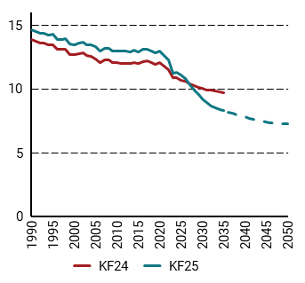
Figur 18.2: Udledninger fra landbrugets processer i KF25 og i KF24, mio. ton CO2e | 1990 | 1991 | 1992 | 1993 | 1994 | 1995 | 1996 | 1997 | 1998 | 1999 | 2000 | 2001 | 2002 | 2003 | 2004 | 2005 | 2006 | 2007 | 2008 | 2009 | 2010 | 2011 | 2012 | 2013 | 2014 | 2015 | 2016 | 2017 | 2018 | 2019 | 2020 | 2021 | 2022 | 2023 | 2024 | 2025 | 2026 | 2027 | 2028 | 2029 | 2030 | 2031 | 2032 | 2033 | 2034 | 2035 | 2036 | 2037 | 2038 | 2039 | 2040 | 2041 | 2042 | 2043 | 2044 | 2045 | 2046 | 2047 | 2048 | 2049 | 2050
KF24 | 13.8 | 13.7 | 13.6 | 13.6 | 13.4 | 13.5 | 13.1 | 13.1 | 13.1 | 12.7 | 12.7 | 12.7 | 12.8 | 12.6 | 12.6 | 12.4 | 12.1 | 12.3 | 12.2 | 12.1 | 12 | 12 | 12 | 12 | 12.1 | 12 | 12.1 | 12.2 | 12 | 11.9 | 12.1 | 11.8 | 11.5 | 10.8 | 10.9 | 10.7 | 10.6 | 10.4 | 10.3 | 10.1 | 10 | 9.9 | 9.9 | 9.8 | 9.8 | 9.7
KF25 | 14.6 | 14.5 | 14.4 | 14.4 | 14.2 | 14.3 | 13.9 | 13.9 | 13.9 | 13.5 | 13.5 | 13.6 | 13.6 | 13.4 | 13.4 | 13.3 | 12.9 | 13.2 | 13.1 | 13 | 13 | 12.9 | 12.9 | 12.9 | 13 | 12.9 | 13.1 | 13.1 | 13 | 12.8 | 13 | 12.6 | 12.3 | 11.2 | 11.3 | 11.1 | 10.8 | 10.3 | 9.9 | 9.6 | 9.2 | 8.9 | 8.7 | 8.5 | 8.4 | 8.3 | 8.2 | 8.1 | 8 | 7.9 | 7.8 | 7.7 | 7.6 | 7.5 | 7.5 | 7.4 | 7.4 | 7.3 | 7.3 | 7.3 | 7.2

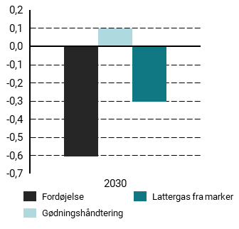
Figur 18.3: Ændringer i landbrugets udledninger i 2030 fra KF24 til KF25, mio ton CO2e | 2030
Dyrket mark | 0
Fordøjelse | -0.6
Gødningshåndtering | 0.1
Lattergas fra marker | -0.3

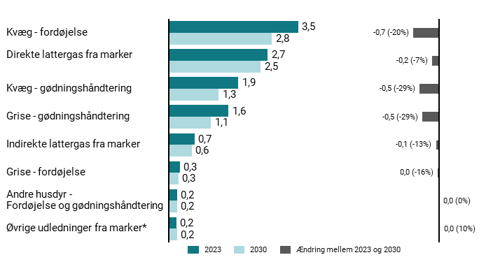
Figur 18.4: Udvikling i udledninger fra 2023 til 2030, mio. ton CO2e | 2023 | 2030 | Ændring mellem 2023 og 2030
Andre husdyr - fordøjelse og gødningshåndtering | 0.2 | 0.2 | 0
Direkte lattergas fra marker | 2.7 | 2.5 | -0.2
Grise - fordøjelse | 0.3 | 0.3 | 0
Grise - gødningshåndtering | 1.6 | 1.1 | -0.5
Indirekte lattergas fra marker | 0.7 | 0.6 | -0.1
Kvæg - fordøjelse | 3.5 | 2.8 | -0.7
Kvæg - gødningshåndtering | 1.9 | 1.3 | -0.5
Øvrige udledninger fra marker* | 0.2 | 0.2 | 0


Figur 18.5: Udledninger fra husdyrenes fordøjelse, mio. ton CO2e | 1990 | 1991 | 1992 | 1993 | 1994 | 1995 | 1996 | 1997 | 1998 | 1999 | 2000 | 2001 | 2002 | 2003 | 2004 | 2005 | 2006 | 2007 | 2008 | 2009 | 2010 | 2011 | 2012 | 2013 | 2014 | 2015 | 2016 | 2017 | 2018 | 2019 | 2020 | 2021 | 2022 | 2023 | 2024 | 2025 | 2026 | 2027 | 2028 | 2029 | 2030 | 2031 | 2032 | 2033 | 2034 | 2035 | 2036 | 2037 | 2038 | 2039 | 2040 | 2041 | 2042 | 2043 | 2044 | 2045 | 2046 | 2047 | 2048 | 2049 | 2050
Andre husdyr | 0.1 | 0.1 | 0.1 | 0.1 | 0.1 | 0.1 | 0.1 | 0.1 | 0.1 | 0.1 | 0.2 | 0.2 | 0.2 | 0.2 | 0.2 | 0.2 | 0.2 | 0.2 | 0.2 | 0.2 | 0.2 | 0.1 | 0.1 | 0.1 | 0.1 | 0.1 | 0.1 | 0.2 | 0.2 | 0.2 | 0.2 | 0.2 | 0.2 | 0.2 | 0.2 | 0.2 | 0.2 | 0.2 | 0.2 | 0.2 | 0.2 | 0.2 | 0.2 | 0.2 | 0.2 | 0.2 | 0.2 | 0.2 | 0.2 | 0.2 | 0.2 | 0.2 | 0.2 | 0.2 | 0.2 | 0.2 | 0.2 | 0.2 | 0.2 | 0.2 | 0.2
Grise | 0.3 | 0.3 | 0.3 | 0.3 | 0.3 | 0.3 | 0.3 | 0.4 | 0.4 | 0.4 | 0.4 | 0.4 | 0.4 | 0.4 | 0.4 | 0.4 | 0.4 | 0.4 | 0.4 | 0.4 | 0.4 | 0.4 | 0.4 | 0.4 | 0.4 | 0.4 | 0.4 | 0.4 | 0.4 | 0.4 | 0.4 | 0.4 | 0.4 | 0.3 | 0.3 | 0.3 | 0.3 | 0.3 | 0.3 | 0.3 | 0.3 | 0.3 | 0.3 | 0.2 | 0.2 | 0.2 | 0.2 | 0.2 | 0.2 | 0.2 | 0.2 | 0.2 | 0.2 | 0.2 | 0.2 | 0.2 | 0.2 | 0.2 | 0.2 | 0.2 | 0.2
Malkekvæg | 2.7 | 2.7 | 2.6 | 2.6 | 2.6 | 2.6 | 2.6 | 2.5 | 2.5 | 2.4 | 2.3 | 2.3 | 2.3 | 2.3 | 2.2 | 2.2 | 2.2 | 2.2 | 2.3 | 2.3 | 2.3 | 2.3 | 2.4 | 2.4 | 2.4 | 2.4 | 2.5 | 2.5 | 2.6 | 2.6 | 2.5 | 2.6 | 2.5 | 2.5 | 2.5 | 2.4 | 2.4 | 2.1 | 2.1 | 2 | 1.9 | 1.9 | 1.9 | 1.8 | 1.8 | 1.8 | 1.8 | 1.8 | 1.8 | 1.8 | 1.8 | 1.8 | 1.8 | 1.8 | 1.8 | 1.8 | 1.8 | 1.8 | 1.8 | 1.8 | 1.8
Øvrig kvæg | 1.3 | 1.4 | 1.4 | 1.4 | 1.3 | 1.3 | 1.3 | 1.3 | 1.2 | 1.2 | 1.2 | 1.2 | 1.2 | 1.1 | 1.1 | 1 | 1.1 | 1.2 | 1.2 | 1.1 | 1.1 | 1.1 | 1.2 | 1.2 | 1.2 | 1.2 | 1.1 | 1.1 | 1.1 | 1.1 | 1.1 | 1.1 | 1 | 1 | 1 | 1 | 1 | 0.9 | 0.9 | 0.9 | 0.9 | 0.9 | 0.8 | 0.8 | 0.8 | 0.8 | 0.7 | 0.7 | 0.7 | 0.7 | 0.7 | 0.7 | 0.7 | 0.6 | 0.6 | 0.6 | 0.6 | 0.6 | 0.6 | 0.6 | 0.6


Figur 18.6: Baggrundstal for udledninger fra konventionelle malkekvægs fordøjelse (index = 2024) | 2024 | 2025 | 2026 | 2027 | 2028 | 2029 | 2030 | 2031 | 2032 | 2033 | 2034 | 2035 | 2036 | 2037 | 2038 | 2039 | 2040 | 2041 | 2042 | 2043 | 2044 | 2045 | 2046 | 2047 | 2048 | 2049 | 2050
Mælkeydelse | 100 | 101.9 | 103.2 | 104.4 | 105.6 | 106.9 | 108.1 | 109.3 | 110.6 | 111.8 | 113.1 | 114.3 | 115.5 | 116.8 | 118 | 119.3 | 120.5 | 121.8 | 123 | 124.2 | 125.5 | 126.7 | 127.9 | 129.2 | 130.4 | 131.7 | 132.9
Ym faktor | 100 | 93.3 | 93.6 | 83.7 | 81.7 | 79.4 | 77.5 | 77.3 | 77.2 | 77.2 | 77.1 | 77 | 76.9 | 76.9 | 76.7 | 76.7 | 76.6 | 76.5 | 76.4 | 76.3 | 76.2 | 76.1 | 76 | 76 | 75.8 | 75.8 | 75.6
Samlede udledninger fra konventionelle malkekvæg | 100 | 95.1 | 94 | 83.1 | 79.2 | 75.3 | 71.7 | 70.4 | 69.6 | 69.3 | 69.4 | 69.8 | 69.4 | 69.1 | 68.6 | 68.4 | 67.9 | 67.4 | 67.3 | 67.1 | 66.6 | 66.3 | 66.4 | 66.2 | 66.5 | 67 | 67.3
Metanudledning per ko | 100 | 94.7 | 95.9 | 86.8 | 85.5 | 83.9 | 82.6 | 83.1 | 83.6 | 84.3 | 84.8 | 85.5 | 86 | 86.7 | 87.2 | 87.9 | 88.3 | 88.8 | 89.5 | 90 | 90.6 | 91.1 | 91.8 | 92.3 | 92.7 | 93.4 | 93.8
Bestand | 100 | 100.5 | 98.1 | 95.7 | 92.6 | 89.8 | 86.8 | 84.7 | 83.3 | 82.2 | 81.8 | 81.7 | 80.7 | 79.7 | 78.7 | 77.9 | 76.8 | 75.9 | 75.3 | 74.5 | 73.4 | 72.7 | 72.3 | 71.8 | 71.8 | 71.8 | 71.8


Figur 18.7: Udledninger fra gødningshåndtering, mio. ton CO2e | 1990 | 1991 | 1992 | 1993 | 1994 | 1995 | 1996 | 1997 | 1998 | 1999 | 2000 | 2001 | 2002 | 2003 | 2004 | 2005 | 2006 | 2007 | 2008 | 2009 | 2010 | 2011 | 2012 | 2013 | 2014 | 2015 | 2016 | 2017 | 2018 | 2019 | 2020 | 2021 | 2022 | 2023 | 2024 | 2025 | 2026 | 2027 | 2028 | 2029 | 2030 | 2031 | 2032 | 2033 | 2034 | 2035 | 2036 | 2037 | 2038 | 2039 | 2040 | 2041 | 2042 | 2043 | 2044 | 2045 | 2046 | 2047 | 2048 | 2049 | 2050
Andre husdyr | 0.1 | 0.1 | 0.1 | 0.1 | 0.1 | 0.1 | 0.1 | 0.1 | 0.1 | 0.1 | 0.1 | 0.1 | 0.1 | 0.1 | 0.1 | 0.1 | 0.1 | 0.1 | 0.1 | 0.1 | 0.1 | 0.1 | 0.1 | 0.1 | 0.1 | 0.1 | 0.1 | 0.1 | 0.1 | 0.1 | 0.1 | 0.1 | 0.1 | 0.1 | 0.1 | 0.1 | 0.1 | 0.1 | 0.1 | 0.1 | 0.1 | 0.1 | 0.1 | 0.1 | 0.1 | 0.1 | 0.1 | 0.1 | 0.1 | 0.1 | 0.1 | 0.1 | 0.1 | 0.1 | 0.1 | 0.1 | 0.1 | 0.1 | 0.1 | 0.1 | 0.1
Grise | 1.8 | 1.9 | 2.1 | 2.3 | 2.2 | 2.2 | 2.3 | 2.4 | 2.5 | 2.5 | 2.6 | 2.7 | 2.8 | 2.9 | 2.9 | 2.8 | 2.6 | 2.6 | 2.4 | 2.4 | 2.4 | 2.4 | 2.3 | 2.2 | 2.3 | 2.3 | 2.2 | 2.2 | 2.3 | 2.1 | 2.2 | 2.2 | 2 | 1.6 | 1.5 | 1.5 | 1.4 | 1.3 | 1.3 | 1.2 | 1.1 | 1.1 | 1 | 1 | 0.9 | 0.9 | 0.9 | 0.9 | 0.9 | 0.8 | 0.8 | 0.8 | 0.8 | 0.7 | 0.7 | 0.7 | 0.7 | 0.7 | 0.6 | 0.6 | 0.6
Indirekte lattergas - alle husdyr* | 0.2 | 0.2 | 0.2 | 0.2 | 0.2 | 0.2 | 0.2 | 0.2 | 0.2 | 0.2 | 0.2 | 0.2 | 0.2 | 0.2 | 0.2 | 0.2 | 0.2 | 0.2 | 0.2 | 0.2 | 0.2 | 0.2 | 0.2 | 0.2 | 0.2 | 0.2 | 0.2 | 0.2 | 0.2 | 0.2 | 0.2 | 0.1 | 0.1 | 0.1 | 0.1 | 0.1 | 0.1 | 0.1 | 0.1 | 0.1 | 0.1 | 0.1 | 0.1 | 0.1 | 0.1 | 0.1 | 0.1 | 0.1 | 0.1 | 0.1 | 0.1 | 0.1 | 0.1 | 0.1 | 0.1 | 0.1 | 0.1 | 0.1 | 0.1 | 0.1 | 0.1
Malkekvæg | 1 | 1 | 1 | 1 | 1 | 1 | 1 | 1 | 1.1 | 1 | 1.1 | 1.1 | 1.2 | 1.2 | 1.2 | 1.2 | 1.2 | 1.1 | 1.1 | 1.2 | 1.2 | 1.2 | 1.3 | 1.3 | 1.3 | 1.3 | 1.3 | 1.3 | 1.3 | 1.2 | 1.2 | 1.2 | 1.2 | 1.1 | 1.1 | 1.1 | 1 | 1 | 0.9 | 0.8 | 0.8 | 0.7 | 0.7 | 0.7 | 0.7 | 0.7 | 0.7 | 0.6 | 0.6 | 0.6 | 0.6 | 0.6 | 0.6 | 0.6 | 0.6 | 0.6 | 0.6 | 0.5 | 0.5 | 0.5 | 0.5
Øvrig kvæg | 0.8 | 0.9 | 0.9 | 0.9 | 0.9 | 0.9 | 0.9 | 0.9 | 0.9 | 0.8 | 0.8 | 0.9 | 0.9 | 0.9 | 0.9 | 0.8 | 0.8 | 0.9 | 0.9 | 0.9 | 0.9 | 0.9 | 0.9 | 0.9 | 0.9 | 0.9 | 0.9 | 0.8 | 0.8 | 0.8 | 0.8 | 0.8 | 0.8 | 0.8 | 0.7 | 0.7 | 0.7 | 0.7 | 0.6 | 0.6 | 0.6 | 0.5 | 0.5 | 0.5 | 0.5 | 0.5 | 0.5 | 0.4 | 0.4 | 0.4 | 0.4 | 0.4 | 0.4 | 0.4 | 0.4 | 0.4 | 0.4 | 0.3 | 0.3 | 0.3 | 0.3


Figur 18.8: Gylle afsat til biogas, mio. ton | 1990 | 1991 | 1992 | 1993 | 1994 | 1995 | 1996 | 1997 | 1998 | 1999 | 2000 | 2001 | 2002 | 2003 | 2004 | 2005 | 2006 | 2007 | 2008 | 2009 | 2010 | 2011 | 2012 | 2013 | 2014 | 2015 | 2016 | 2017 | 2018 | 2019 | 2020 | 2021 | 2022 | 2023 | 2024 | 2025 | 2026 | 2027 | 2028 | 2029 | 2030 | 2031 | 2032 | 2033 | 2034 | 2035 | 2036 | 2037 | 2038 | 2039 | 2040 | 2041 | 2042 | 2043 | 2044 | 2045 | 2046 | 2047 | 2048 | 2049 | 2050
Grisegylle | 0.1 | 0.2 | 0.2 | 0.3 | 0.3 | 0.4 | 0.5 | 0.5 | 0.6 | 0.6 | 0.7 | 0.8 | 0.9 | 1.1 | 1.1 | 1.1 | 1.2 | 1.2 | 1.2 | 1.2 | 1.2 | 1.2 | 1.2 | 1.2 | 1.5 | 1.7 | 2.4 | 3.2 | 3.5 | 4.4 | 5.2 | 5.9 | 6.2 | 7.7 | 7.4 | 7.8 | 8.4 | 9.1 | 9.6 | 9.8 | 10.1 | 10.5 | 10.8 | 10.9 | 11.1 | 11.1 | 11.1 | 11 | 11 | 10.9 | 10.8 | 10.8 | 10.8 | 10.8 | 10.8 | 10.8 | 10.8 | 10.8 | 10.8 | 10.8 | 10.8
Kvæggylle | 0.1 | 0.1 | 0.1 | 0.2 | 0.2 | 0.3 | 0.3 | 0.4 | 0.4 | 0.4 | 0.5 | 0.6 | 0.6 | 0.8 | 0.8 | 0.8 | 0.9 | 0.8 | 0.8 | 0.9 | 0.9 | 0.8 | 0.8 | 0.9 | 1 | 1.2 | 1.7 | 2 | 2.2 | 2.6 | 3.1 | 3.6 | 3.8 | 4.6 | 4.4 | 4.6 | 5 | 5.4 | 5.7 | 5.8 | 6 | 6.2 | 6.4 | 6.5 | 6.6 | 6.6 | 6.6 | 6.5 | 6.5 | 6.5 | 6.4 | 6.4 | 6.4 | 6.4 | 6.4 | 6.4 | 6.4 | 6.4 | 6.4 | 6.4 | 6.4


Figur 18.9: Lattergasudledning fra dyrkning af marker, mio. ton CO2e | 1990 | 1991 | 1992 | 1993 | 1994 | 1995 | 1996 | 1997 | 1998 | 1999 | 2000 | 2001 | 2002 | 2003 | 2004 | 2005 | 2006 | 2007 | 2008 | 2009 | 2010 | 2011 | 2012 | 2013 | 2014 | 2015 | 2016 | 2017 | 2018 | 2019 | 2020 | 2021 | 2022 | 2023 | 2024 | 2025 | 2026 | 2027 | 2028 | 2029 | 2030 | 2031 | 2032 | 2033 | 2034 | 2035 | 2036 | 2037 | 2038 | 2039 | 2040 | 2041 | 2042 | 2043 | 2044 | 2045 | 2046 | 2047 | 2048 | 2049 | 2050
Afgræsning | 0.1 | 0.1 | 0.1 | 0.1 | 0.1 | 0.1 | 0.1 | 0.1 | 0.1 | 0.1 | 0.1 | 0.1 | 0.1 | 0 | 0 | 0 | 0 | 0 | 0 | 0 | 0 | 0 | 0 | 0 | 0 | 0 | 0 | 0 | 0 | 0 | 0 | 0 | 0 | 0 | 0 | 0 | 0 | 0 | 0 | 0 | 0 | 0 | 0 | 0 | 0 | 0 | 0 | 0 | 0 | 0 | 0 | 0 | 0 | 0 | 0 | 0 | 0 | 0 | 0 | 0 | 0
Afgrøderester | 0.6 | 0.6 | 0.5 | 0.6 | 0.5 | 0.6 | 0.6 | 0.7 | 0.6 | 0.6 | 0.7 | 0.7 | 0.6 | 0.7 | 0.7 | 0.7 | 0.7 | 0.7 | 0.7 | 0.8 | 0.7 | 0.7 | 0.8 | 0.7 | 0.8 | 0.8 | 0.8 | 0.8 | 0.6 | 0.8 | 0.8 | 0.8 | 0.8 | 0.6 | 0.8 | 0.7 | 0.7 | 0.7 | 0.7 | 0.7 | 0.7 | 0.7 | 0.7 | 0.7 | 0.7 | 0.7 | 0.7 | 0.7 | 0.7 | 0.7 | 0.7 | 0.7 | 0.7 | 0.7 | 0.7 | 0.7 | 0.7 | 0.7 | 0.7 | 0.7 | 0.7
Andet organisk gødning | 0 | 0 | 0 | 0 | 0 | 0 | 0 | 0 | 0 | 0 | 0 | 0 | 0 | 0 | 0 | 0 | 0 | 0 | 0 | 0 | 0 | 0 | 0 | 0 | 0 | 0 | 0 | 0 | 0 | 0 | 0 | 0 | 0 | 0 | 0 | 0 | 0 | 0 | 0 | 0 | 0 | 0 | 0 | 0 | 0 | 0 | 0 | 0 | 0 | 0 | 0 | 0 | 0 | 0 | 0 | 0 | 0 | 0 | 0 | 0 | 0
Dyrkning af kulstofrig jord | 0.7 | 0.7 | 0.7 | 0.7 | 0.7 | 0.7 | 0.7 | 0.7 | 0.7 | 0.7 | 0.7 | 0.6 | 0.6 | 0.6 | 0.6 | 0.6 | 0.6 | 0.6 | 0.6 | 0.6 | 0.6 | 0.6 | 0.5 | 0.5 | 0.5 | 0.5 | 0.5 | 0.4 | 0.4 | 0.4 | 0.4 | 0.3 | 0.3 | 0.3 | 0.3 | 0.3 | 0.3 | 0.3 | 0.2 | 0.2 | 0.2 | 0.1 | 0.1 | 0.1 | 0.1 | 0 | 0 | 0 | 0 | 0 | 0 | 0 | 0 | 0 | 0 | 0 | 0 | 0 | 0 | 0 | 0
Handelsgødning | 1.7 | 1.6 | 1.5 | 1.4 | 1.4 | 1.3 | 1.2 | 1.2 | 1.2 | 1.1 | 1 | 1 | 0.9 | 0.8 | 0.9 | 0.9 | 0.8 | 0.8 | 0.9 | 0.9 | 0.8 | 0.9 | 0.8 | 0.8 | 0.9 | 0.9 | 1 | 1 | 0.9 | 1 | 1 | 1 | 1 | 0.8 | 0.9 | 0.9 | 0.9 | 0.9 | 0.8 | 0.8 | 0.8 | 0.8 | 0.8 | 0.8 | 0.8 | 0.8 | 0.8 | 0.8 | 0.8 | 0.8 | 0.8 | 0.8 | 0.8 | 0.8 | 0.8 | 0.8 | 0.8 | 0.8 | 0.8 | 0.8 | 0.8
Husdyrgødning | 0.9 | 0.9 | 0.9 | 0.9 | 0.8 | 0.8 | 0.8 | 0.8 | 0.8 | 0.8 | 0.8 | 0.8 | 0.9 | 0.9 | 0.9 | 0.9 | 0.9 | 0.9 | 0.9 | 0.9 | 0.9 | 0.9 | 0.9 | 0.9 | 0.9 | 0.9 | 0.9 | 0.9 | 0.9 | 0.9 | 0.9 | 0.8 | 0.8 | 0.7 | 0.7 | 0.8 | 0.7 | 0.7 | 0.7 | 0.7 | 0.7 | 0.7 | 0.7 | 0.6 | 0.6 | 0.6 | 0.6 | 0.6 | 0.6 | 0.6 | 0.6 | 0.6 | 0.6 | 0.6 | 0.6 | 0.6 | 0.6 | 0.6 | 0.5 | 0.5 | 0.5
Indirekte lattergasudledning | 1.4 | 1.3 | 1.3 | 1.3 | 1.3 | 1.2 | 1 | 1 | 1.1 | 1 | 1 | 0.9 | 0.9 | 0.8 | 0.8 | 0.8 | 0.8 | 0.8 | 0.8 | 0.8 | 0.8 | 0.8 | 0.8 | 0.8 | 0.8 | 0.8 | 0.8 | 0.8 | 0.8 | 0.8 | 0.8 | 0.7 | 0.7 | 0.7 | 0.7 | 0.7 | 0.7 | 0.7 | 0.6 | 0.6 | 0.6 | 0.6 | 0.6 | 0.6 | 0.6 | 0.6 | 0.6 | 0.6 | 0.6 | 0.6 | 0.6 | 0.6 | 0.6 | 0.6 | 0.6 | 0.5 | 0.5 | 0.5 | 0.5 | 0.5 | 0.5
Mineralisering* | 0.2 | 0.1 | 0.2 | 0.1 | 0.1 | 0.1 | 0.1 | 0.1 | 0.1 | 0.1 | 0.1 | 0.1 | 0.1 | 0.1 | 0.1 | 0.1 | 0.1 | 0.1 | 0.1 | 0.1 | 0 | 0.1 | 0 | 0 | 0.1 | 0 | 0 | 0 | 0.1 | 0.1 | 0.1 | 0 | 0 | 0.1 | 0.1 | 0.1 | 0 | 0 | 0 | 0 | 0 | 0 | 0 | 0 | 0 | 0 | 0 | 0 | 0 | 0 | 0 | 0 | 0 | 0 | 0 | 0 | 0 | 0 | 0 | 0 | 0
Øvrige** | 0.6 | 0.5 | 0.4 | 0.3 | 0.4 | 0.5 | 0.4 | 0.5 | 0.3 | 0.3 | 0.3 | 0.2 | 0.2 | 0.2 | 0.2 | 0.2 | 0.2 | 0.2 | 0.2 | 0.2 | 0.2 | 0.2 | 0.2 | 0.2 | 0.2 | 0.2 | 0.2 | 0.2 | 0.2 | 0.2 | 0.3 | 0.3 | 0.3 | 0.2 | 0.2 | 0.2 | 0.2 | 0.2 | 0.2 | 0.2 | 0.2 | 0.2 | 0.2 | 0.2 | 0.2 | 0.2 | 0.2 | 0.2 | 0.2 | 0.2 | 0.2 | 0.2 | 0.2 | 0.2 | 0.2 | 0.2 | 0.2 | 0.2 | 0.2 | 0.2 | 0.2


Figur 18.10: Bestand af malkekvæg | 2025 | 2030 | 2050
Økologiske | 62.28 | 75.59 | 63.17
Konventionelle | 481.31 | 415.84 | 343.84


Figur 18.11: Metanudledning fra fordøjelse per malkeko, kg CH4 pr. dyr | 2024 | 2025 | 2026 | 2027 | 2028 | 2029 | 2030 | 2031 | 2032 | 2033 | 2034 | 2035 | 2036 | 2037 | 2038 | 2039 | 2040 | 2041 | 2042 | 2043 | 2044 | 2045 | 2046 | 2047 | 2048 | 2049 | 2050
Økologiske | 160.1 | 161.3 | 162.3 | 163 | 163.9 | 164.6 | 165.6 | 166.3 | 167.2 | 167.9 | 168.9 | 169.6 | 170.5 | 171.2 | 172.2 | 172.9 | 173.8 | 174.6 | 175.6 | 176.5 | 177.5 | 178.3 | 179.3 | 180.1 | 181.2 | 182 | 183
Konventionelle | 163.8 | 155.2 | 157.1 | 142.2 | 140 | 137.4 | 135.3 | 136.2 | 137 | 138.1 | 139 | 140 | 140.9 | 142 | 142.8 | 143.9 | 144.7 | 145.5 | 146.6 | 147.4 | 148.5 | 149.3 | 150.3 | 151.1 | 151.9 | 153 | 153.7


Figur 18.12: Konventionelle og økologiske landbrugsarealer, 1000 ha | 2025 | 2030 | 2050
Økologiske | 283.07 | 330.1 | 299.58
Konventionelle | 2600.47 | 2471.31 | 2205.272

19

Figur 19.1: Udledninger fra LULUCF-sektoren, ekskl. skov, mio. ton CO2e | 1990 | 1991 | 1992 | 1993 | 1994 | 1995 | 1996 | 1997 | 1998 | 1999 | 2000 | 2001 | 2002 | 2003 | 2004 | 2005 | 2006 | 2007 | 2008 | 2009 | 2010 | 2011 | 2012 | 2013 | 2014 | 2015 | 2016 | 2017 | 2018 | 2019 | 2020 | 2021 | 2022 | 2023 | 2024 | 2025 | 2026 | 2027 | 2028 | 2029 | 2030 | 2031 | 2032 | 2033 | 2034 | 2035 | 2036 | 2037 | 2038 | 2039 | 2040 | 2041 | 2042 | 2043 | 2044 | 2045 | 2046 | 2047 | 2048 | 2049 | 2050
Dyrket mark | 6.7 | 5.9 | 7 | 5.9 | 5.3 | 5.5 | 4.8 | 5.2 | 5 | 5.2 | 5.3 | 4.6 | 5.5 | 5.3 | 5 | 4.7 | 5.2 | 5.7 | 5.1 | 4.4 | 3.6 | 3.9 | 3.6 | 3.2 | 3.8 | 2.8 | 2.9 | 2.4 | 3.5 | 2.9 | 2.4 | 1.9 | 1.8 | 2.3 | 2 | 1.7 | 1.6 | 1.4 | 1.4 | 1.3 | 1.2 | 1 | 0.6 | 0.5 | 0.5 | 0.6 | 0.5 | 0.5 | 0.5 | 0.5 | 0.5 | 0.4 | 0.4 | 0.3 | 0.3 | 0.2 | 0.2 | 0.2 | 0.1 | 0.1 | 0.1
Græsarealer | 0.7 | 0.7 | 0.7 | 0.7 | 0.7 | 0.7 | 0.6 | 0.6 | 0.6 | 0.6 | 0.6 | 0.6 | 0.6 | 0.6 | 0.6 | 0.6 | 0.6 | 0.6 | 0.6 | 0.6 | 0.6 | 0.6 | 0.7 | 0.6 | 0.8 | 0.8 | 0.8 | 0.8 | 0.8 | 0.8 | 0.8 | 0.9 | 0.9 | 0.9 | 0.8 | 0.8 | 0.7 | 0.7 | 0.5 | 0.4 | 0.2 | 0.1 | 0 | 0 | 0 | 0 | 0 | 0 | 0 | 0 | 0 | 0 | 0 | 0 | 0 | 0 | 0 | 0 | 0 | 0 | 0
Omlægning til bebyggelse | 0.5 | 0.5 | 0.4 | 0.4 | 0.4 | 0.4 | 0.4 | 0.4 | 0.4 | 0.4 | 0.3 | 0.3 | 0.3 | 0.3 | 0.3 | 0.3 | 0.3 | 0.3 | 0.3 | 0.3 | 0.2 | 0.2 | 0.3 | 0.2 | 0.3 | 0.4 | 0.3 | 0.2 | 0.2 | 0.2 | 0.1 | 0.2 | 0.2 | 0.2 | 0.2 | 0.2 | 0.2 | 0.2 | 0.2 | 0.2 | 0.3 | 0.3 | 0.3 | 0.3 | 0.3 | 0.3 | 0.3 | 0.3 | 0.3 | 0.3 | 0.3 | 0.3 | 0.3 | 0.3 | 0.3 | 0.3 | 0.3 | 0.3 | 0.3 | 0.3 | 0.3
Vådområder | 0.1 | 0.1 | 0.1 | 0.1 | 0.1 | 0.1 | 0.1 | 0.1 | 0.1 | 0.1 | 0.1 | 0.1 | 0.1 | 0.1 | 0.1 | 0.1 | 0.1 | 0.1 | 0.1 | 0.1 | 0.1 | 0.1 | 0.1 | 0.1 | 0.1 | 0.1 | 0.1 | 0.1 | 0.1 | 0.1 | 0.1 | 0.1 | 0.1 | 0.1 | 0.1 | 0.1 | 0.1 | 0.2 | 0.2 | 0.2 | 0.3 | 0.4 | 0.6 | 0.8 | 0.8 | 0.8 | 0.8 | 0.8 | 0.8 | 0.8 | 0.8 | 0.8 | 0.8 | 0.8 | 0.8 | 0.8 | 0.8 | 0.8 | 0.8 | 0.8 | 0.7


Figur 19.2: Udledninger og optag fra landbrugsarealer, mio. ton CO2e | 1990 | 1991 | 1992 | 1993 | 1994 | 1995 | 1996 | 1997 | 1998 | 1999 | 2000 | 2001 | 2002 | 2003 | 2004 | 2005 | 2006 | 2007 | 2008 | 2009 | 2010 | 2011 | 2012 | 2013 | 2014 | 2015 | 2016 | 2017 | 2018 | 2019 | 2020 | 2021 | 2022 | 2023 | 2024 | 2025 | 2026 | 2027 | 2028 | 2029 | 2030 | 2031 | 2032 | 2033 | 2034 | 2035 | 2036 | 2037 | 2038 | 2039 | 2040 | 2041 | 2042 | 2043 | 2044 | 2045 | 2046 | 2047 | 2048 | 2049 | 2050
Kulstofrig jord | 6.3 | 6.3 | 6.2 | 6.1 | 6.1 | 6 | 6 | 5.9 | 5.9 | 5.8 | 5.8 | 5.7 | 5.7 | 5.6 | 5.6 | 5.5 | 5.4 | 5.4 | 5.3 | 5.3 | 5.2 | 5.1 | 4.9 | 4.7 | 4.5 | 4.3 | 4.1 | 3.9 | 3.8 | 3.6 | 3.4 | 3.2 | 3 | 3 | 2.8 | 2.7 | 2.6 | 2.4 | 2.2 | 1.9 | 1.5 | 1.1 | 0.7 | 0.6 | 0.6 | 0.5 | 0.5 | 0.4 | 0.4 | 0.4 | 0.3 | 0.3 | 0.3 | 0.2 | 0.2 | 0.2 | 0.1 | 0.1 | 0.1 | 0 | 0
Mineraljord | 1.1 | 0.3 | 1.5 | 0.4 | -0.1 | 0.2 | -0.4 | 0 | -0.1 | 0.1 | 0.3 | -0.4 | 0.6 | 0.4 | 0.2 | 0 | 0.5 | 1.1 | 0.5 | -0.1 | -0.8 | -0.3 | -0.4 | -0.7 | 0.1 | -0.7 | -0.5 | -0.7 | 0.6 | 0.2 | -0.2 | -0.5 | -0.3 | 0.2 | 0 | -0.2 | -0.3 | -0.3 | -0.2 | -0.2 | -0.2 | -0.2 | -0.1 | -0.1 | 0 | 0 | 0.1 | 0.1 | 0.1 | 0.1 | 0.2 | 0.1 | 0.1 | 0.1 | 0.1 | 0 | 0 | 0 | 0 | 0 | 0
Biomasse | -0.1 | 0 | 0 | 0 | -0.1 | -0.1 | -0.1 | -0.1 | -0.1 | -0.1 | -0.1 | -0.1 | -0.1 | -0.1 | -0.1 | -0.1 | -0.1 | -0.2 | -0.1 | -0.2 | -0.2 | -0.2 | -0.2 | -0.2 | 0 | 0.1 | 0 | -0.1 | 0 | -0.1 | 0 | 0.1 | 0 | 0.1 | 0 | 0 | 0 | 0 | 0 | 0 | 0 | 0 | 0 | 0 | 0 | 0 | 0 | 0 | 0 | 0 | 0 | 0 | 0 | 0 | 0 | 0 | 0 | 0 | 0 | 0 | 0
Nettoudledning | 7.3 | 6.6 | 7.6 | 6.6 | 6 | 6.1 | 5.4 | 5.8 | 5.6 | 5.9 | 5.9 | 5.2 | 6.2 | 5.9 | 5.6 | 5.4 | 5.9 | 6.3 | 5.7 | 5 | 4.2 | 4.6 | 4.3 | 3.8 | 4.6 | 3.7 | 3.7 | 3.2 | 4.3 | 3.7 | 3.2 | 2.8 | 2.7 | 3.2 | 2.8 | 2.5 | 2.3 | 2.1 | 1.9 | 1.7 | 1.3 | 1 | 0.6 | 0.5 | 0.5 | 0.5 | 0.5 | 0.5 | 0.5 | 0.5 | 0.5 | 0.4 | 0.3 | 0.3 | 0.3 | 0.2 | 0.2 | 0.1 | 0.1 | 0.1 | 0


Figur 19.3: Landbrugs- og øvrige arealers samlede udledninger i KF24 og KF25, ekskl. skov | 1990 | 1991 | 1992 | 1993 | 1994 | 1995 | 1996 | 1997 | 1998 | 1999 | 2000 | 2001 | 2002 | 2003 | 2004 | 2005 | 2006 | 2007 | 2008 | 2009 | 2010 | 2011 | 2012 | 2013 | 2014 | 2015 | 2016 | 2017 | 2018 | 2019 | 2020 | 2021 | 2022 | 2023 | 2024 | 2025 | 2026 | 2027 | 2028 | 2029 | 2030 | 2031 | 2032 | 2033 | 2034 | 2035 | 2036 | 2037 | 2038 | 2039 | 2040 | 2041 | 2042 | 2043 | 2044 | 2045 | 2046 | 2047 | 2048 | 2049 | 2050
KF24 | 7.9 | 7.1 | 8.2 | 7.1 | 6.5 | 6.6 | 5.9 | 6.3 | 6.1 | 6.3 | 6.3 | 5.6 | 6.5 | 6.3 | 6 | 5.7 | 6.2 | 6.7 | 6 | 5.3 | 4.6 | 4.9 | 4.6 | 4.2 | 5 | 4.1 | 4.1 | 3.5 | 4.6 | 4 | 3.5 | 3.1 | 3.1 | 3 | 3 | 3 | 2.9 | 2.7 | 2.5 | 2.4 | 2.3 | 2.2 | 2.2 | 2.2 | 2.3 | 2.2
KF25 | 7.9 | 7.1 | 8.2 | 7.1 | 6.5 | 6.7 | 6 | 6.3 | 6.1 | 6.3 | 6.3 | 5.6 | 6.6 | 6.3 | 6 | 5.7 | 6.2 | 6.7 | 6 | 5.3 | 4.6 | 4.9 | 4.6 | 4.2 | 5 | 4.1 | 4.1 | 3.4 | 4.6 | 4 | 3.5 | 3.1 | 3.1 | 3.6 | 3.2 | 2.9 | 2.7 | 2.5 | 2.4 | 2.1 | 1.9 | 1.7 | 1.5 | 1.6 | 1.6 | 1.7 | 1.6 | 1.6 | 1.6 | 1.6 | 1.6 | 1.5 | 1.4 | 1.4 | 1.4 | 1.3 | 1.2 | 1.2 | 1.2 | 1.1 | 1.1


Figur 19.4: Udvikling i udledninger fra 2023 til 2030 | 2023 | 2030 | Ændring mellem 2023 og 2030
Kulstofrig landbrugsjord | 3 | 1.5 | -1.4
Mineraljord | 0.2 | -0.2 | -0.4
Bebyggelse | 0.2 | 0.3 | 0
Biomasse | 0.1 | 0 | -0.1
Vådområder | 0.1 | 0.3 | 0.1


Figur 19.5: Forventet udbredelse og udtagning af kulstofrige landbrugsarealer, 1000 ha | 1990 | 1991 | 1992 | 1993 | 1994 | 1995 | 1996 | 1997 | 1998 | 1999 | 2000 | 2001 | 2002 | 2003 | 2004 | 2005 | 2006 | 2007 | 2008 | 2009 | 2010 | 2011 | 2012 | 2013 | 2014 | 2015 | 2016 | 2017 | 2018 | 2019 | 2020 | 2021 | 2022 | 2023 | 2024 | 2025 | 2026 | 2027 | 2028 | 2029 | 2030 | 2031 | 2032 | 2033 | 2034 | 2035 | 2036 | 2037 | 2038 | 2039 | 2040 | 2041 | 2042 | 2043 | 2044 | 2045 | 2046 | 2047 | 2048 | 2049 | 2050
Kulstofrige landbrugsarealer | 213.073 | 211.44 | 209.808 | 208.177 | 206.547 | 204.915 | 203.283 | 201.65 | 200.018 | 198.387 | 196.755 | 195.123 | 193.491 | 191.858 | 190.228 | 188.596 | 186.964 | 185.332 | 183.699 | 182.068 | 180.436 | 175.133 | 169.831 | 164.527 | 159.225 | 153.921 | 148.619 | 143.316 | 138.013 | 132.711 | 127.408 | 122.105 | 116.802 | 113.691 | 109.612 | 105.31 | 99.7 | 92.368 | 82.102 | 71.872 | 55.698 | 40.306 | 24.703 | 20.37 | 18.747 | 17.219 | 15.783 | 14.428 | 13.152 | 11.954 | 10.815 | 9.675 | 8.536 | 7.397 | 6.257 | 5.118 | 3.978 | 2.839 | 1.82 | 1.251 | 0.681
Årlig udtagning | 0 | 0.039 | 0.033 | 0.033 | 0.033 | 0.033 | 0.033 | 0.033 | 0.033 | 0.033 | 0.033 | 0.033 | 0.033 | 0.033 | 0.033 | 0.033 | 0.135 | 0.105 | 0.105 | 0.105 | 0.105 | 0.105 | 0.849 | 0.08 | 0.097 | 0.295 | 0.973 | 0.216 | 0.175 | 0.738 | 0.864 | 0.744 | 0.759 | 1.362 | 1.137 | 1.541 | 3.005 | 4.876 | 7.946 | 8.05 | 14.124 | 13.457 | 13.784 | 2.622 | 0 | 0 | 0 | 0 | 0 | 0 | 0 | 0 | 0 | 0 | 0 | 0 | 0 | 0 | 0 | 0 | 0
Akkumuleret udtagning | 0 | 0.039 | 0.072 | 0.105 | 0.137 | 0.17 | 0.202 | 0.235 | 0.267 | 0.3 | 0.333 | 0.365 | 0.398 | 0.43 | 0.463 | 0.495 | 0.631 | 0.736 | 0.841 | 0.947 | 1.052 | 1.157 | 2.006 | 2.086 | 2.183 | 2.478 | 3.451 | 3.668 | 3.843 | 4.58 | 5.444 | 6.188 | 6.948 | 8.309 | 9.447 | 10.987 | 13.993 | 18.869 | 26.815 | 34.865 | 48.989 | 62.446 | 76.23 | 78.852 | 78.852 | 78.852 | 78.852 | 78.852 | 78.852 | 78.852 | 78.852 | 78.852 | 78.852 | 78.852 | 78.852 | 78.852 | 78.852 | 78.852 | 78.852 | 78.852 | 78.852


Figur 19.6: Udledninger og optag i mineraljord, mio. ton CO2e | 1990 | 1991 | 1992 | 1993 | 1994 | 1995 | 1996 | 1997 | 1998 | 1999 | 2000 | 2001 | 2002 | 2003 | 2004 | 2005 | 2006 | 2007 | 2008 | 2009 | 2010 | 2011 | 2012 | 2013 | 2014 | 2015 | 2016 | 2017 | 2018 | 2019 | 2020 | 2021 | 2022 | 2023 | 2024 | 2025 | 2026 | 2027 | 2028 | 2029 | 2030 | 2031 | 2032 | 2033 | 2034 | 2035 | 2036 | 2037 | 2038 | 2039 | 2040 | 2041 | 2042 | 2043 | 2044 | 2045 | 2046 | 2047 | 2048 | 2049 | 2050
Mineraljord | 1.1 | 0.3 | 1.5 | 0.4 | -0.1 | 0.2 | -0.4 | 0 | -0.1 | 0.1 | 0.3 | -0.4 | 0.6 | 0.4 | 0.2 | 0 | 0.5 | 1.1 | 0.5 | -0.1 | -0.8 | -0.3 | -0.4 | -0.7 | 0.1 | -0.7 | -0.5 | -0.7 | 0.6 | 0.2 | -0.2 | -0.5 | -0.3 | 0.2 | 0 | -0.2 | -0.3 | -0.3 | -0.2 | -0.2 | -0.2 | -0.2 | -0.1 | -0.1 | 0 | 0 | 0.1 | 0.1 | 0.1 | 0.1 | 0.2 | 0.1 | 0.1 | 0.1 | 0.1 | 0 | 0 | 0 | 0 | 0 | 0


Figur 19.7: Efterafgrødeareal, 1000 ha | 1990 | 1991 | 1992 | 1993 | 1994 | 1995 | 1996 | 1997 | 1998 | 1999 | 2000 | 2001 | 2002 | 2003 | 2004 | 2005 | 2006 | 2007 | 2008 | 2009 | 2010 | 2011 | 2012 | 2013 | 2014 | 2015 | 2016 | 2017 | 2018 | 2019 | 2020 | 2021 | 2022 | 2023 | 2024 | 2025 | 2026 | 2027 | 2028 | 2029 | 2030 | 2031 | 2032 | 2033 | 2034 | 2035 | 2036 | 2037 | 2038 | 2039 | 2040 | 2041 | 2042 | 2043 | 2044 | 2045 | 2046 | 2047 | 2048 | 2049 | 2050
Efterafgrødeareal | 0 | 0 | 0 | 0 | 0 | 0 | 0 | 0 | 0 | 0 | 46.265 | 86.103 | 125.9635792 | 124.793812 | 138.6538389 | 145.0597724 | 193.5350861 | 122.29033 | 185.09798 | 185.16792 | 212.05115 | 212.5548 | 224.45896 | 295.69937 | 321.09328 | 395.83608 | 332.41454 | 334.43046 | 384.95845 | 405.225 | 505 | 474.69786 | 507.95536 | 451.447067 | 486.5 | 486.5 | 507.36 | 606.27 | 606.27 | 606.27 | 606.27 | 606.27 | 606.27 | 606.27 | 606.27 | 606.27 | 606.27 | 606.27 | 606.27 | 606.27 | 606.27 | 606.27 | 606.27 | 606.27 | 606.27 | 606.27 | 606.27 | 606.27 | 606.27 | 606.27 | 606.27


Figur 19.8: Udledninger fra vådområder, mio. ton CO2e | 1990 | 1991 | 1992 | 1993 | 1994 | 1995 | 1996 | 1997 | 1998 | 1999 | 2000 | 2001 | 2002 | 2003 | 2004 | 2005 | 2006 | 2007 | 2008 | 2009 | 2010 | 2011 | 2012 | 2013 | 2014 | 2015 | 2016 | 2017 | 2018 | 2019 | 2020 | 2021 | 2022 | 2023 | 2024 | 2025 | 2026 | 2027 | 2028 | 2029 | 2030 | 2031 | 2032 | 2033 | 2034 | 2035 | 2036 | 2037 | 2038 | 2039 | 2040 | 2041 | 2042 | 2043 | 2044 | 2045 | 2046 | 2047 | 2048 | 2049 | 2050
Vådområder | 0.1 | 0.1 | 0.1 | 0.1 | 0.1 | 0.1 | 0.1 | 0.1 | 0.1 | 0.1 | 0.1 | 0.1 | 0.1 | 0.1 | 0.1 | 0.1 | 0.1 | 0.1 | 0.1 | 0.1 | 0.1 | 0.1 | 0.1 | 0.1 | 0.1 | 0.1 | 0.1 | 0.1 | 0.1 | 0.1 | 0.1 | 0.1 | 0.1 | 0.1 | 0.1 | 0.1 | 0.1 | 0.2 | 0.2 | 0.2 | 0.3 | 0.4 | 0.6 | 0.8 | 0.8 | 0.8 | 0.8 | 0.8 | 0.8 | 0.8 | 0.8 | 0.8 | 0.8 | 0.8 | 0.8 | 0.8 | 0.8 | 0.8 | 0.8 | 0.8 | 0.7

20

Figur 20.1: Udledninger og optag fra skov og høstede træprodukter KF24 og KF25, mio. ton CO2e | 1990 | 1991 | 1992 | 1993 | 1994 | 1995 | 1996 | 1997 | 1998 | 1999 | 2000 | 2001 | 2002 | 2003 | 2004 | 2005 | 2006 | 2007 | 2008 | 2009 | 2010 | 2011 | 2012 | 2013 | 2014 | 2015 | 2016 | 2017 | 2018 | 2019 | 2020 | 2021 | 2022 | 2023 | 2024 | 2025 | 2026 | 2027 | 2028 | 2029 | 2030 | 2031 | 2032 | 2033 | 2034 | 2035 | 2036 | 2037 | 2038 | 2039 | 2040 | 2041 | 2042 | 2043 | 2044 | 2045 | 2046 | 2047 | 2048 | 2049 | 2050
KF24 | -1.2 | -1.1 | -1.3 | -1.5 | -1.4 | -1.3 | -1.3 | -1.2 | -1.1 | -1 | -1.2 | -1 | -0.9 | -0.9 | -0.8 | -0.8 | -0.8 | -1.1 | -1.9 | -2 | -2.2 | -3.3 | -3.6 | -3.5 | -4.1 | -4.2 | -3.2 | -2.7 | -2.1 | -2.5 | -2.2 | -2.9 | -3.4 | -3.1 | -2.4 | -2.3 | -1.4 | -0.9 | -0.8 | -1.2 | -1.6 | -2 | -2.4 | -2.6 | -2.8 | -2.9
KF25 | -1.2 | -1.1 | -1.3 | -1.5 | -1.4 | -1.4 | -1.4 | -1.3 | -1.2 | -1 | -1.3 | -1.1 | -1 | -0.9 | -0.8 | -0.8 | -0.9 | -1.1 | -2 | -2 | -2.3 | -3.3 | -3.6 | -3.6 | -4.1 | -4.2 | -3.2 | -2.7 | -2.2 | -2.5 | -2.3 | -3 | -3.5 | -4.1 | -3.4 | -3.3 | -2.5 | -2 | -1.4 | -1.1 | -1.6 | -1.9 | -2.3 | -2.7 | -2.8 | -3 | -3.1 | -3.3 | -3.4 | -3.4 | -3.6 | -3.7 | -3.9 | -4.1 | -4.1 | -4.3 | -4.7 | -4.8 | -4.8 | -4.7 | -4.7


Figur 20.2: Dekomponering af udledninger og optag, mio. ton CO2e | 2023 | 2025 | 2030 | 2035 | 2045 | 2050
Træprodukter | -0.1 | -0.3 | 0 | -0.1 | -0.1 | -0.1
Levende biomasse | -3.6 | -2.9 | -1.6 | -2.9 | -4.1 | -4.5
Litter | -0.5 | -0.3 | 0 | -0.1 | -0.3 | -0.3
Dødt ved | -0.1 | 0 | -0.1 | -0.1 | -0.1 | 0
Emissioner fra jorde | 0.2 | 0.2 | 0.2 | 0.2 | 0.2 | 0.2


Figur 20.3: Udvikling i skovareal samt kulstofpuljerne i skove og høstede træprodukter, mio. ton CO2e, 1000 ha (højre) | 1990 | 2000 | 2010 | 2020 | 2030 | 2040 | 2050
Høstede træprodukters kulstofpulje | 22 | 22 | 22 | 23 | 25 | 26 | 27
Skovenes kulstofpulje | 127 | 142 | 160 | 193 | 220 | 257 | 304
Skovareal | 546 | 591 | 637 | 660 | 738 | 870 | 932

21

Figur 21.1: Energirelaterede udledninger fra landbrug, gartneri skovbrug og fiskeri, mio. ton CO2e | 1990 | 1991 | 1992 | 1993 | 1994 | 1995 | 1996 | 1997 | 1998 | 1999 | 2000 | 2001 | 2002 | 2003 | 2004 | 2005 | 2006 | 2007 | 2008 | 2009 | 2010 | 2011 | 2012 | 2013 | 2014 | 2015 | 2016 | 2017 | 2018 | 2019 | 2020 | 2021 | 2022 | 2023 | 2024 | 2025 | 2026 | 2027 | 2028 | 2029 | 2030 | 2031 | 2032 | 2033 | 2034 | 2035 | 2036 | 2037 | 2038 | 2039 | 2040 | 2041 | 2042 | 2043 | 2044 | 2045 | 2046 | 2047 | 2048 | 2049 | 2050
Metan, lattergas og indirekte CO2 | 0.1 | 0.1 | 0.1 | 0.1 | 0.1 | 0.1 | 0.1 | 0.1 | 0.1 | 0.1 | 0.1 | 0.1 | 0.1 | 0.1 | 0.1 | 0.1 | 0.1 | 0.1 | 0.1 | 0.1 | 0.1 | 0.1 | 0.1 | 0.1 | 0.1 | 0.1 | 0.1 | 0.1 | 0.1 | 0.1 | 0.1 | 0.1 | 0.1 | 0 | 0 | 0 | 0 | 0 | 0 | 0 | 0 | 0 | 0 | 0 | 0 | 0 | 0 | 0 | 0 | 0 | 0 | 0 | 0 | 0 | 0 | 0 | 0 | 0 | 0 | 0 | 0
Fiskeri | 0.8 | 0.8 | 0.8 | 0.7 | 0.7 | 0.6 | 0.7 | 0.7 | 0.7 | 0.7 | 0.7 | 0.7 | 0.7 | 0.6 | 0.5 | 0.6 | 0.6 | 0.5 | 0.5 | 0.5 | 0.4 | 0.4 | 0.3 | 0.4 | 0.4 | 0.4 | 0.4 | 0.4 | 0.3 | 0.4 | 0.3 | 0.4 | 0.4 | 0.4 | 0.4 | 0.3 | 0.3 | 0.3 | 0.3 | 0.3 | 0.3 | 0.3 | 0.2 | 0.2 | 0.2 | 0.2 | 0.2 | 0.2 | 0.2 | 0.2 | 0.2 | 0.2 | 0.2 | 0.2 | 0.2 | 0.2 | 0.2 | 0.2 | 0.2 | 0.2 | 0.2
Landbrug, gartneri og skovbrug | 1.5 | 1.6 | 1.5 | 1.5 | 1.5 | 1.6 | 1.7 | 1.7 | 1.7 | 1.7 | 1.6 | 1.6 | 1.6 | 1.6 | 1.5 | 1.5 | 1.5 | 1.4 | 1.4 | 1.4 | 1.4 | 1.4 | 1.3 | 1.3 | 1.2 | 1.2 | 1.2 | 1.1 | 1.1 | 1 | 1 | 0.9 | 1 | 1 | 0.9 | 0.9 | 0.8 | 0.8 | 0.7 | 0.7 | 0.6 | 0.6 | 0.6 | 0.6 | 0.6 | 0.6 | 0.6 | 0.5 | 0.5 | 0.5 | 0.5 | 0.5 | 0.5 | 0.5 | 0.5 | 0.5 | 0.5 | 0.5 | 0.5 | 0.5 | 0.5


Figur 21.2: Sammenligning af sektorens udledninger i KF25 med KF24, mio. ton CO2e | 1990 | 1991 | 1992 | 1993 | 1994 | 1995 | 1996 | 1997 | 1998 | 1999 | 2000 | 2001 | 2002 | 2003 | 2004 | 2005 | 2006 | 2007 | 2008 | 2009 | 2010 | 2011 | 2012 | 2013 | 2014 | 2015 | 2016 | 2017 | 2018 | 2019 | 2020 | 2021 | 2022 | 2023 | 2024 | 2025 | 2026 | 2027 | 2028 | 2029 | 2030 | 2031 | 2032 | 2033 | 2034 | 2035 | 2036 | 2037 | 2038 | 2039 | 2040 | 2041 | 2042 | 2043 | 2044 | 2045 | 2046 | 2047 | 2048 | 2049 | 2050
KF24 | 2.4 | 2.5 | 2.5 | 2.3 | 2.3 | 2.3 | 2.5 | 2.5 | 2.5 | 2.5 | 2.5 | 2.4 | 2.4 | 2.3 | 2.2 | 2.2 | 2.2 | 2 | 2 | 2 | 2 | 1.9 | 1.7 | 1.8 | 1.6 | 1.6 | 1.6 | 1.5 | 1.5 | 1.4 | 1.4 | 1.4 | 1.4 | 1.3 | 1.3 | 1.2 | 1.2 | 1.1 | 1.1 | 1 | 1 | 0.9 | 0.9 | 0.9 | 0.9 | 0.8
KF25 | 2.4 | 2.5 | 2.5 | 2.3 | 2.3 | 2.3 | 2.5 | 2.5 | 2.5 | 2.5 | 2.5 | 2.4 | 2.4 | 2.3 | 2.2 | 2.2 | 2.2 | 2 | 2 | 2 | 2 | 1.9 | 1.7 | 1.8 | 1.6 | 1.7 | 1.6 | 1.5 | 1.5 | 1.4 | 1.4 | 1.4 | 1.4 | 1.4 | 1.3 | 1.2 | 1.2 | 1.1 | 1.1 | 1 | 0.9 | 0.9 | 0.9 | 0.9 | 0.8 | 0.8 | 0.8 | 0.8 | 0.8 | 0.8 | 0.8 | 0.8 | 0.8 | 0.8 | 0.7 | 0.7 | 0.7 | 0.7 | 0.7 | 0.7 | 0.7


Figur 21.3: Udvikling i energirelaterede udledninger 2023-2030 i mio. ton CO2e | 2023 | 2030 | Ændring mellem 2023 og 2030
Fiskeri | 0.4 | 0.3 | -0.1
Landbrug, gartneri og skovbrug | 1 | 0.6 | -0.3
Metan, lattergas og indirekte CO2 | 0 | 0 | 0


Figur 21.4: Sektorspecifikke direkte energirelaterede udledninger fra landbrug, skovbrug og gartneri, mio. ton CO2e | 2024 | 2025 | 2026 | 2027 | 2028 | 2029 | 2030 | 2031 | 2032 | 2033 | 2034 | 2035 | 2036 | 2037 | 2038 | 2039 | 2040 | 2041 | 2042 | 2043 | 2044 | 2045 | 2046 | 2047 | 2048 | 2049 | 2050
Gartneri | 0 | 0 | 0 | 0 | 0 | 0 | 0 | 0 | 0 | 0 | 0 | 0 | 0 | 0 | 0 | 0 | 0 | 0 | 0 | 0 | 0 | 0 | 0 | 0 | 0 | 0 | 0
Landbrug | 0.9 | 0.8 | 0.8 | 0.7 | 0.7 | 0.6 | 0.6 | 0.6 | 0.6 | 0.6 | 0.5 | 0.5 | 0.5 | 0.5 | 0.5 | 0.5 | 0.5 | 0.5 | 0.5 | 0.5 | 0.5 | 0.5 | 0.5 | 0.5 | 0.5 | 0.5 | 0.5
Skovbrug | 0 | 0 | 0 | 0 | 0 | 0 | 0 | 0 | 0 | 0 | 0 | 0 | 0 | 0 | 0 | 0 | 0 | 0 | 0 | 0 | 0 | 0 | 0 | 0 | 0 | 0 | 0


Figur 21.5: Udledninger fra energiforbrug i landbrug, skovbrug og gartneri fordelt på anvendelse, mio. ton CO2e | 2025 | 2030 | 2035 | 2045 | 2050
Intern transport | 0.6 | 0.6 | 0.5 | 0.5 | 0.5
Lavtemperatur | 0.2 | 0.1 | 0 | 0 | 0
Rumvarme | 0 | 0 | 0 | 0 | 0


Figur 21.6: Energiforbrug i landbrug, gartneri og skovbrug, PJ | 1990 | 1991 | 1992 | 1993 | 1994 | 1995 | 1996 | 1997 | 1998 | 1999 | 2000 | 2001 | 2002 | 2003 | 2004 | 2005 | 2006 | 2007 | 2008 | 2009 | 2010 | 2011 | 2012 | 2013 | 2014 | 2015 | 2016 | 2017 | 2018 | 2019 | 2020 | 2021 | 2022 | 2023 | 2024 | 2025 | 2026 | 2027 | 2028 | 2029 | 2030 | 2031 | 2032 | 2033 | 2034 | 2035 | 2036 | 2037 | 2038 | 2039 | 2040 | 2041 | 2042 | 2043 | 2044 | 2045 | 2046 | 2047 | 2048 | 2049 | 2050
Biomasse | 3.5 | 3.5 | 3.5 | 3.2 | 3 | 2.8 | 2.5 | 2.7 | 2.7 | 2.5 | 2.2 | 2.1 | 2.1 | 2 | 2 | 2 | 2 | 2 | 2.1 | 2.1 | 2.1 | 2.1 | 2.1 | 2.1 | 2.1 | 2.2 | 2.2 | 2.2 | 2.2 | 2.2 | 2.1 | 2.3 | 2.2 | 2.2 | 2.3 | 2.4 | 2.4 | 2.4 | 2.4 | 2.4 | 2.4 | 2.4 | 2.4 | 2.4 | 2.4 | 2.4 | 2.3 | 2.3 | 2.3 | 2.2 | 2.2 | 2.2 | 2.2 | 2.2 | 2.2 | 2.2 | 2.2 | 2.2 | 2.2 | 2.2 | 2.2
Elektricitet | 6.1 | 6.2 | 6.6 | 6.9 | 6.8 | 6.5 | 6.9 | 7 | 6.8 | 7 | 7 | 6.8 | 6.7 | 6.9 | 6.8 | 6.9 | 7.1 | 6.8 | 6.9 | 6.8 | 6.9 | 6.6 | 6.4 | 6.6 | 6.4 | 6.4 | 6.3 | 6.3 | 6.3 | 6.6 | 6.5 | 6.6 | 6 | 6 | 6.2 | 6.4 | 6.5 | 6.6 | 6.6 | 6.6 | 6.6 | 6.6 | 6.6 | 6.6 | 6.6 | 6.6 | 6.6 | 6.5 | 6.5 | 6.5 | 6.5 | 6.5 | 6.4 | 6.4 | 6.3 | 6.3 | 6.2 | 6.2 | 6.1 | 6.1 | 6
Fjernvarme | 1.9 | 1.9 | 1.9 | 1.9 | 1.8 | 1.8 | 2 | 1.9 | 1.9 | 1.9 | 1.9 | 1.9 | 1.9 | 1.9 | 2 | 2 | 2 | 2 | 2 | 2 | 2 | 1.6 | 1.6 | 1.6 | 1.6 | 1.6 | 1.6 | 1.6 | 1.6 | 1.5 | 1.5 | 1.5 | 1.4 | 1.4 | 1.5 | 1.5 | 1.6 | 1.6 | 1.6 | 1.6 | 1.6 | 1.6 | 1.6 | 1.6 | 1.7 | 1.7 | 1.7 | 1.7 | 1.7 | 1.8 | 1.8 | 1.8 | 1.8 | 1.9 | 1.9 | 1.9 | 2 | 2 | 2 | 2.1 | 2.1
Kul & Koks | 2.5 | 2.9 | 2.3 | 2.1 | 2.3 | 1.8 | 1.5 | 1.2 | 0.9 | 0.7 | 1.1 | 1.2 | 0.9 | 1.2 | 1.4 | 1.8 | 2 | 2.1 | 1.8 | 1.2 | 1.3 | 1.2 | 1.2 | 1.5 | 1 | 0.7 | 0.6 | 0.4 | 0.4 | 0.2 | 0.1 | 0.1 | 0.1 | 0.1 | 0.1 | 0.1 | 0.1 | 0.1 | 0.1 | 0
Ledningsgas - fossil-del | 2.2 | 2.7 | 2.4 | 2.5 | 2.5 | 2.6 | 2.7 | 2.6 | 2.5 | 2.2 | 2.4 | 2.7 | 2.5 | 2.3 | 2.3 | 2.2 | 2.2 | 1.9 | 1.7 | 1.7 | 1.8 | 1.6 | 1.6 | 1.5 | 1.4 | 1.5 | 1.7 | 1.7 | 1.4 | 1.3 | 1.3 | 1.2 | 0.4 | 0.4 | 0.4 | 0.2 | 0.2 | 0.1 | 0.1 | 0 | 0 | 0 | 0 | 0 | 0 | 0 | 0 | 0 | 0 | 0 | 0 | 0 | 0 | 0 | 0 | 0 | 0 | 0 | 0 | 0 | 0
Olie | 14.8 | 15.3 | 15.7 | 15.3 | 15.2 | 16 | 17.4 | 17.4 | 16.7 | 17 | 16.4 | 15.9 | 15.8 | 15.2 | 14.4 | 13.8 | 14.5 | 13.7 | 14.9 | 15.6 | 15.7 | 15.2 | 14.7 | 14.2 | 13.5 | 14 | 13.9 | 12.8 | 12.9 | 12.2 | 11.9 | 11.5 | 12.9 | 12.6 | 12.1 | 11.5 | 11 | 10.2 | 9.6 | 9.2 | 8.7 | 8.4 | 8.2 | 8 | 7.7 | 7.5 | 7.4 | 7.4 | 7.4 | 7.4 | 7.4 | 7.3 | 7.2 | 7.2 | 7.1 | 7.1 | 7.1 | 7.1 | 7.2 | 7.2 | 7.3
Øvrig VE | 0 | 0 | 0 | 0 | 0.1 | 0.1 | 0.2 | 0.1 | 0.1 | 0.1 | 0.1 | 0.1 | 0.2 | 0.2 | 0.2 | 0.2 | 0.4 | 0.6 | 0.8 | 0.6 | 0.6 | 0.6 | 0.6 | 0.6 | 0.7 | 0.7 | 0.8 | 0.8 | 0.9 | 1.1 | 1.2 | 1.4 | 1.6 | 1.8 | 1.9 | 2.2 | 2.4 | 2.4 | 2.6 | 2.6 | 2.7 | 2.7 | 2.7 | 2.7 | 2.7 | 2.7 | 2.6 | 2.5 | 2.4 | 2.2 | 2.1 | 2 | 2 | 1.9 | 1.8 | 1.8 | 1.8 | 1.8 | 1.8 | 1.8 | 1.8
Ledningsgas - VE-del | 0 | 0 | 0 | 0 | 0 | 0 | 0 | 0 | 0 | 0 | 0 | 0 | 0 | 0 | 0 | 0 | 0 | 0 | 0 | 0 | 0 | 0 | 0 | 0 | 0 | 0 | 0.1 | 0.1 | 0.1 | 0.1 | 0.2 | 0.3 | 0.2 | 0.2 | 0.2 | 0.2 | 0.2 | 0.2 | 0.2 | 0.2 | 0.1 | 0.1 | 0.1 | 0.1 | 0 | 0 | 0 | 0 | 0 | 0 | 0 | 0 | 0 | 0 | 0 | 0 | 0 | 0 | 0 | 0 | 0


Figur 21.7: Energiforbrug i fiskeri, PJ | 1990 | 1991 | 1992 | 1993 | 1994 | 1995 | 1996 | 1997 | 1998 | 1999 | 2000 | 2001 | 2002 | 2003 | 2004 | 2005 | 2006 | 2007 | 2008 | 2009 | 2010 | 2011 | 2012 | 2013 | 2014 | 2015 | 2016 | 2017 | 2018 | 2019 | 2020 | 2021 | 2022 | 2023 | 2024 | 2025 | 2026 | 2027 | 2028 | 2029 | 2030 | 2031 | 2032 | 2033 | 2034 | 2035 | 2036 | 2037 | 2038 | 2039 | 2040 | 2041 | 2042 | 2043 | 2044 | 2045 | 2046 | 2047 | 2048 | 2049 | 2050
Olie | 10.8 | 11 | 11.1 | 9 | 8.8 | 8.3 | 9 | 9 | 9.2 | 9.4 | 9.5 | 8.9 | 8.9 | 8.5 | 7.4 | 7.5 | 7.5 | 6.9 | 6.3 | 6.1 | 6 | 5.8 | 4.7 | 5.2 | 4.9 | 5.2 | 5.2 | 4.9 | 4.7 | 4.7 | 4.6 | 5 | 5.1 | 5 | 4.7 | 4.4 | 4.3 | 4.1 | 3.9 | 3.7 | 3.5 | 3.4 | 3.3 | 3.2 | 3.1 | 3 | 3 | 2.9 | 2.9 | 2.8 | 2.8 | 2.7 | 2.7 | 2.7 | 2.7 | 2.7 | 2.7 | 2.6 | 2.6 | 2.6 | 2.5
Elektrictet | 0 | 0 | 0 | 0 | 0 | 0 | 0 | 0 | 0 | 0 | 0 | 0 | 0 | 0 | 0 | 0 | 0 | 0 | 0 | 0 | 0 | 0 | 0 | 0 | 0 | 0 | 0 | 0 | 0 | 0 | 0 | 0 | 0 | 0 | 0 | 0 | 0 | 0 | 0 | 0 | 0 | 0 | 0 | 0.1 | 0.1 | 0.1 | 0.1 | 0.1 | 0.1 | 0.1 | 0.1 | 0.1 | 0.1 | 0 | 0 | 0 | 0 | 0 | 0 | 0 | 0

22

Figur 22.1: Transportsektorens udledninger for 1990-2050, mio. ton CO2e | 1990 | 1991 | 1992 | 1993 | 1994 | 1995 | 1996 | 1997 | 1998 | 1999 | 2000 | 2001 | 2002 | 2003 | 2004 | 2005 | 2006 | 2007 | 2008 | 2009 | 2010 | 2011 | 2012 | 2013 | 2014 | 2015 | 2016 | 2017 | 2018 | 2019 | 2020 | 2021 | 2022 | 2023 | 2024 | 2025 | 2026 | 2027 | 2028 | 2029 | 2030 | 2031 | 2032 | 2033 | 2034 | 2035 | 2036 | 2037 | 2038 | 2039 | 2040 | 2041 | 2042 | 2043 | 2044 | 2045 | 2046 | 2047 | 2048 | 2049 | 2050
Grænsehandel | -0.1 | 0 | 0.2 | 0.3 | 0.5 | 0.4 | 0.4 | 0.4 | 0.4 | 0.2 | 0 | 0.1 | 0.2 | 0.5 | 0.5 | 0.5 | 0.6 | 0.8 | 0.7 | 0.7 | 0.5 | 0.7 | 0.5 | 0.4 | 0.6 | 0.6 | 0.8 | 0.8 | 0.8 | 0.8 | 0.8 | 0.8 | 0.6 | 0.6 | -0.3 | -0.6 | -0.5 | -0.4 | -0.3 | -0.3 | -0.2 | -0.2 | -0.2 | -0.2 | -0.1 | -0.1 | -0.1 | -0.1 | -0.1 | -0.1 | -0.1 | -0.1 | -0.1 | 0 | 0 | 0 | 0 | 0 | 0 | 0 | 0
Vejtransport | 10.5 | 10.9 | 10.8 | 10.8 | 11 | 11.1 | 11.3 | 11.5 | 11.6 | 12.1 | 12 | 11.9 | 11.9 | 12.1 | 12.3 | 12.4 | 12.7 | 13 | 12.8 | 12.1 | 12.1 | 11.7 | 11.3 | 11.2 | 11.2 | 11.3 | 11.4 | 11.5 | 11.8 | 11.6 | 10.6 | 10.7 | 10.8 | 10.7 | 10.3 | 9.2 | 8.6 | 8 | 7.3 | 6.7 | 6 | 5.5 | 4.9 | 4.4 | 3.9 | 3.5 | 3 | 2.6 | 2.2 | 1.9 | 1.6 | 1.3 | 1.1 | 1 | 0.8 | 0.7 | 0.6 | 0.5 | 0.5 | 0.4 | 0.4
Indenrigsluftfart | 0.2 | 0.2 | 0.2 | 0.2 | 0.2 | 0.2 | 0.2 | 0.2 | 0.2 | 0.2 | 0.2 | 0.2 | 0.2 | 0.2 | 0.1 | 0.2 | 0.2 | 0.2 | 0.2 | 0.2 | 0.2 | 0.2 | 0.2 | 0.2 | 0.2 | 0.1 | 0.1 | 0.1 | 0.1 | 0.1 | 0.1 | 0.1 | 0.1 | 0.1 | 0.1 | 0.1 | 0.1 | 0.1 | 0.1 | 0.1 | 0.1 | 0.1 | 0.1 | 0.1 | 0.1 | 0.1 | 0.1 | 0.1 | 0.1 | 0.1 | 0.1 | 0.1 | 0.1 | 0.1 | 0.1 | 0.1 | 0.1 | 0.1 | 0.1 | 0.1 | 0
Banetransport | 0.3 | 0.3 | 0.3 | 0.3 | 0.3 | 0.3 | 0.3 | 0.3 | 0.3 | 0.2 | 0.2 | 0.2 | 0.2 | 0.2 | 0.2 | 0.2 | 0.2 | 0.2 | 0.2 | 0.2 | 0.2 | 0.3 | 0.3 | 0.3 | 0.3 | 0.3 | 0.3 | 0.2 | 0.2 | 0.2 | 0.2 | 0.2 | 0.2 | 0.2 | 0.2 | 0.2 | 0.2 | 0.1 | 0.1 | 0.1 | 0.1 | 0 | 0 | 0 | 0 | 0 | 0 | 0 | 0 | 0 | 0 | 0 | 0 | 0 | 0 | 0 | 0 | 0 | 0 | 0 | 0
Indenrigssøfart | 0.6 | 0.7 | 0.6 | 0.7 | 0.6 | 0.7 | 0.7 | 0.6 | 0.5 | 0.5 | 0.6 | 0.7 | 0.7 | 0.7 | 0.6 | 0.7 | 0.7 | 0.6 | 0.7 | 0.7 | 0.6 | 0.6 | 0.6 | 0.6 | 0.5 | 0.4 | 0.5 | 0.5 | 0.5 | 0.5 | 0.5 | 0.6 | 0.5 | 0.5 | 0.5 | 0.5 | 0.4 | 0.4 | 0.4 | 0.4 | 0.4 | 0.4 | 0.4 | 0.4 | 0.4 | 0.3 | 0.3 | 0.3 | 0.3 | 0.3 | 0.3 | 0.3 | 0.3 | 0.3 | 0.3 | 0.2 | 0.2 | 0.2 | 0.2 | 0.2 | 0.2
Øvrig transport | 0.2 | 0.4 | 0.2 | 0.3 | 0.3 | 0.3 | 0.3 | 0.3 | 0.3 | 0.3 | 0.2 | 0.2 | 0.2 | 0.2 | 0.4 | 0.4 | 0.2 | 0.3 | 0.2 | 0.3 | 0.2 | 0.3 | 0.2 | 0.2 | 0.2 | 0.2 | 0.2 | 0.3 | 0.2 | 0.2 | 0.2 | 0.2 | 0.2 | 0.3 | 0.3 | 0.3 | 0.3 | 0.3 | 0.3 | 0.3 | 0.3 | 0.3 | 0.3 | 0.3 | 0.3 | 0.3 | 0.3 | 0.3 | 0.3 | 0.3 | 0.3 | 0.3 | 0.3 | 0.3 | 0.3 | 0.3 | 0.3 | 0.3 | 0.3 | 0.3 | 0.3


Figur 22.2: Transportsektorens samlede udledninger i KF24 og KF25, mio. ton CO2e | 1990 | 1991 | 1992 | 1993 | 1994 | 1995 | 1996 | 1997 | 1998 | 1999 | 2000 | 2001 | 2002 | 2003 | 2004 | 2005 | 2006 | 2007 | 2008 | 2009 | 2010 | 2011 | 2012 | 2013 | 2014 | 2015 | 2016 | 2017 | 2018 | 2019 | 2020 | 2021 | 2022 | 2023 | 2024 | 2025 | 2026 | 2027 | 2028 | 2029 | 2030 | 2031 | 2032 | 2033 | 2034 | 2035 | 2036 | 2037 | 2038 | 2039 | 2040 | 2041 | 2042 | 2043 | 2044 | 2045 | 2046 | 2047 | 2048 | 2049 | 2050
KF24 | 11.7 | 12.4 | 12.4 | 12.6 | 13 | 13.1 | 13.2 | 13.3 | 13.3 | 13.4 | 13.4 | 13.3 | 13.4 | 13.9 | 14.2 | 14.4 | 14.6 | 15.2 | 14.9 | 14.2 | 14 | 13.7 | 13 | 12.9 | 12.9 | 13 | 13.3 | 13.5 | 13.7 | 13.5 | 12.4 | 12.6 | 12.4 | 12.2 | 11.1 | 10.6 | 10.3 | 9.8 | 9.3 | 8.9 | 8.4 | 7.9 | 7.4 | 7 | 6.6 | 6.1
KF25 | 11.7 | 12.4 | 12.4 | 12.6 | 13 | 13.1 | 13.2 | 13.3 | 13.3 | 13.4 | 13.4 | 13.3 | 13.4 | 13.9 | 14.2 | 14.4 | 14.6 | 15.2 | 14.9 | 14.2 | 13.9 | 13.7 | 13 | 12.9 | 12.9 | 13 | 13.3 | 13.5 | 13.7 | 13.5 | 12.4 | 12.6 | 12.4 | 12.4 | 11 | 9.6 | 9 | 8.5 | 7.8 | 7.2 | 6.6 | 6 | 5.5 | 5 | 4.6 | 4 | 3.5 | 3.1 | 2.8 | 2.5 | 2.2 | 1.9 | 1.7 | 1.6 | 1.4 | 1.2 | 1.1 | 1.1 | 1 | 1 | 0.8


Figur 22.3: Væsentlige ændringer i udledningerne i 2030 fra KF24 til KF25. | 2030
Personbiler | -1.4
Lastbiler | -0.4
Grænsehandel | -0.1
Forsvar | 0.1
Øvrige | 0.1


Figur 22.4: Transportsektorens udledninger i 2023 og 2030 fordelt på transportkategorier, mio. ton CO2e | 2023 | 2030 | Ændring mellem 2023 og 2030
Personbiler | 6.8 | 3.6 | -3.2
Varebiler | 1.8 | 1.5 | -0.3
Lastbiler | 1.5 | 0.7 | -0.8
Busser, motorcykler og øvrig transport | 0.9 | 0.6 | -0.3
Grænsehandel | 0.6 | -0.2 | -0.8
Søfart | 0.5 | 0.4 | -0.1
Banetrasport | 0.2 | 0.1 | -0.1
Luftfart | 0.1 | 0.1 | -0.1


Figur 22.5: Energiforbrug i vejtransporten for 1990-2050, PJ | 1990 | 1991 | 1992 | 1993 | 1994 | 1995 | 1996 | 1997 | 1998 | 1999 | 2000 | 2001 | 2002 | 2003 | 2004 | 2005 | 2006 | 2007 | 2008 | 2009 | 2010 | 2011 | 2012 | 2013 | 2014 | 2015 | 2016 | 2017 | 2018 | 2019 | 2020 | 2021 | 2022 | 2023 | 2024 | 2025 | 2026 | 2027 | 2028 | 2029 | 2030 | 2031 | 2032 | 2033 | 2034 | 2035 | 2036 | 2037 | 2038 | 2039 | 2040 | 2041 | 2042 | 2043 | 2044 | 2045 | 2046 | 2047 | 2048 | 2049 | 2050
Diesel | 59.6 | 60.9 | 59.5 | 59.1 | 63.1 | 63.5 | 65 | 65.7 | 66.5 | 68.8 | 68.4 | 70.1 | 71.7 | 77.8 | 83.2 | 87.3 | 94 | 102.9 | 102.5 | 96.4 | 100.3 | 100.7 | 96.7 | 96.1 | 99.5 | 102.6 | 105.7 | 107.6 | 111.3 | 108.5 | 101.3 | 101.9 | 100.5 | 98.7 | 84.2 | 68.5 | 64.4 | 60.8 | 54.4 | 49.9 | 44.5 | 40.3 | 35.7 | 31.6 | 27.6 | 23.9 | 20.4 | 17.4 | 15 | 13 | 11.1 | 9.4 | 8.1 | 6.9 | 6 | 5.2 | 4.5 | 4 | 3.5 | 3.2 | 3
Benzin | 67.4 | 71.7 | 75.3 | 77.5 | 80.2 | 81 | 81.8 | 84.1 | 85.7 | 85.4 | 84.1 | 83 | 83.4 | 83.5 | 82.6 | 80.1 | 78.6 | 77.9 | 74.2 | 70.5 | 65.6 | 61 | 57.6 | 55.6 | 55 | 54.8 | 54.3 | 54.6 | 54.8 | 54.8 | 48.9 | 50.2 | 49.9 | 50.4 | 47.5 | 45.6 | 42.8 | 40.3 | 37.9 | 35.6 | 33.2 | 30.6 | 28 | 25.5 | 23 | 20.4 | 17.7 | 15.2 | 13 | 10.9 | 9.1 | 7.6 | 6.3 | 5.3 | 4.4 | 3.7 | 3.2 | 2.7 | 2.4 | 2.1 | 1.8
Øvrige | 0.9 | 0.2 | 0.2 | 0.2 | 0.1 | 0.1 | 0.1 | 0.1 | 0.3 | 0.3 | 0.4 | 0.5 | 0.5 | 0.4 | 0.4 | 0.3 | 0.3 | 0.2 | 0.2 | 0.1 | 0 | 0 | 0 | 0 | 0 | 0.1 | 0.1 | 0.3 | 0.3 | 0.3 | 0.3 | 0.4 | 0.5 | 0.5 | 0.4 | 0.4 | 0.3 | 0.3 | 0.3 | 0.3 | 0.3 | 0.2 | 0.2 | 0.3 | 0.3 | 0.4 | 0.5 | 0.7 | 1 | 1.3 | 1.7 | 2.2 | 2.5 | 2.9 | 3.2 | 3.4 | 3.5 | 3.6 | 3.5 | 3.4 | 3.3
Elektricitet | 0 | 0 | 0 | 0 | 0 | 0 | 0 | 0 | 0 | 0 | 0 | 0 | 0 | 0 | 0 | 0 | 0 | 0 | 0 | 0 | 0 | 0 | 0 | 0 | 0 | 0 | 0.1 | 0.1 | 0.1 | 0.2 | 0.4 | 0.8 | 1.4 | 1.8 | 3.3 | 4.9 | 6.7 | 9.1 | 12.1 | 15.3 | 18.4 | 21.5 | 24.1 | 26.4 | 28.5 | 30.5 | 32.6 | 34.3 | 35.8 | 37.3 | 38.7 | 39.9 | 40.9 | 41.8 | 42.6 | 43.4 | 44.2 | 44.9 | 45.6 | 46.4 | 47
VE-brændstoffer | 0 | 0 | 0 | 0 | 0 | 0 | 0 | 0 | 0 | 0 | 0 | 0 | 0 | 0 | 0 | 0 | 0.15045 | 0.25106 | 0.21951 | 0.34064 | 1.1282 | 5.43044 | 8.56197 | 8.62847 | 8.85198 | 8.887 | 9.01877 | 8.93992 | 8.87916 | 9.39389 | 10.43435 | 10.64956 | 9.69674 | 8.99376 | 5.71802 | 9.20702 | 8.61531 | 8.07626 | 8.45186 | 7.75132 | 7.71358 | 7.01699 | 6.2765 | 5.57007 | 4.96453 | 4.22123 | 3.51824 | 2.90163 | 2.32893 | 1.78807 | 1.4318 | 1.20502 | 1.01642 | 0.86086 | 0.73462 | 0.62887 | 0.54237 | 0.47479 | 0.41817 | 0.37216 | 0.34021


Figur 22.6: Udledninger fra vejtransporten for 1990-2050, mio. ton CO2e | 1990 | 1991 | 1992 | 1993 | 1994 | 1995 | 1996 | 1997 | 1998 | 1999 | 2000 | 2001 | 2002 | 2003 | 2004 | 2005 | 2006 | 2007 | 2008 | 2009 | 2010 | 2011 | 2012 | 2013 | 2014 | 2015 | 2016 | 2017 | 2018 | 2019 | 2020 | 2021 | 2022 | 2023 | 2024 | 2025 | 2026 | 2027 | 2028 | 2029 | 2030 | 2031 | 2032 | 2033 | 2034 | 2035 | 2036 | 2037 | 2038 | 2039 | 2040 | 2041 | 2042 | 2043 | 2044 | 2045 | 2046 | 2047 | 2048 | 2049 | 2050
CO2e | 10.4 | 10.8 | 11 | 11.1 | 11.5 | 11.6 | 11.7 | 11.9 | 12.1 | 12.2 | 12.1 | 12 | 12.1 | 12.6 | 12.8 | 12.9 | 13.3 | 13.9 | 13.5 | 12.7 | 12.7 | 12.3 | 11.8 | 11.6 | 11.8 | 12 | 12.2 | 12.3 | 12.6 | 12.4 | 11.4 | 11.5 | 11.4 | 11.3 | 9.9 | 8.6 | 8.1 | 7.6 | 7 | 6.4 | 5.9 | 5.3 | 4.8 | 4.3 | 3.8 | 3.3 | 2.9 | 2.5 | 2.1 | 1.8 | 1.5 | 1.3 | 1.1 | 0.9 | 0.8 | 0.7 | 0.6 | 0.5 | 0.5 | 0.4 | 0.4


Figur 22.7: Tilgang af personbiler, 1.000 stk. | 2020 | 2021 | 2022 | 2023 | 2024 | 2025 | 2026 | 2027 | 2028 | 2029 | 2030 | 2031 | 2032 | 2033 | 2034 | 2035 | 2040 | 2045 | 2050
Benzin | 116840 | 90582 | 68918 | 67651 | 50791 | 38302 | 24118 | 18771 | 15525 | 14461 | 13858 | 12972 | 12399 | 12083 | 11717 | 0 | 0 | 0 | 0
Diesel | 52155 | 27465 | 17023 | 13746 | 8104 | 3783 | 3836 | 3470 | 3279 | 3538 | 4521 | 4262 | 4120 | 4048 | 3946 | 0 | 0 | 0 | 0
El | 16561 | 34969 | 47598 | 87155 | 146415 | 203545 | 201329 | 205708 | 202046 | 207582 | 221021 | 218988 | 219896 | 224502 | 227976 | 258298 | 249352 | 253164 | 270727
PHEV | 19643 | 47228 | 28138 | 19945 | 9395 | 6409 | 3998 | 3151 | 2698 | 2571 | 2552 | 2394 | 2296 | 2247 | 2196 | 0 | 0 | 0 | 0


Figur 22.8: Frafaldet og nettoafgangen af benzin- og dieselkøretøjer 2016-2050, stk.t | 2016 | 2017 | 2018 | 2019 | 2020 | 2021 | 2022 | 2023 | 2024 | 2025 | 2026 | 2027 | 2028 | 2029 | 2030 | 2031 | 2032 | 2033 | 2034 | 2035 | 2036 | 2037 | 2038 | 2039 | 2040 | 2041 | 2042 | 2043 | 2044 | 2045 | 2046 | 2047 | 2048 | 2049 | 2050
Frafald af benzin- og dieselbiler | 147028 | 154292 | 155153 | 162903 | 135239 | 139441 | 146856 | 161267 | 171665 | 158637 | 156240 | 148607 | 144800 | 143493 | 140275 | 138614 | 137989 | 137790 | 136842 | 133228 | 126858 | 114701 | 104582 | 92676 | 81710 | 70097 | 59108 | 49002 | 40034 | 32438 | 26068 | 20929 | 16913 | 13908 | 11506
Nettoafgang af benzin- og dieselbiler | -72401 | -63207 | -58938 | -46477 | -33756 | 21394 | 60915 | 79870 | 112770 | 116552 | 128286 | 126366 | 125996 | 125494 | 121896 | 121380 | 121470 | 121659 | 121179 | 133228 | 126858 | 114701 | 104582 | 92676 | 81710 | 70097 | 59108 | 49002 | 40034 | 32438 | 26068 | 20929 | 16913 | 13908 | 11506


Figur 22.9: Bestand af personbiler fordelt på teknologier 2020-2050 | 2020 | 2021 | 2022 | 2023 | 2024 | 2025 | 2026 | 2027 | 2028 | 2029 | 2030 | 2031 | 2032 | 2033 | 2034 | 2035 | 2040 | 2045 | 2050
El | 31382 | 65875 | 111523 | 197308 | 340235 | 523266 | 696205 | 866569 | 1028304 | 1193534 | 1369361 | 1539383 | 1705974 | 1872715 | 2038430 | 2227527 | 3019096 | 3535025 | 3887077
Diesel | 797829 | 771952 | 731216 | 675695 | 612145 | 561509 | 512033 | 463550 | 414745 | 366443 | 321221 | 277962 | 237069 | 198587 | 162977 | 126862 | 32409 | 13467 | 6490
Benzin | 1792173 | 1797670 | 1777956 | 1753741 | 1704882 | 1638925 | 1560089 | 1482186 | 1404979 | 1327774 | 1251091 | 1172962 | 1092377 | 1009195 | 923619 | 826504 | 400396 | 168540 | 85985
PHEV | 29697 | 77841 | 104632 | 122370 | 126635 | 128277 | 128334 | 127976 | 127263 | 126232 | 124632 | 122222 | 119140 | 115619 | 111810 | 105418 | 65034 | 30475 | 14405


Figur 22.10: Salg af lastbiler fordelt på teknologier fra 2020 til 2050. | 2020 | 2021 | 2022 | 2023 | 2024 | 2025 | 2026 | 2027 | 2028 | 2029 | 2030 | 2031 | 2032 | 2033 | 2034 | 2035 | 2040 | 2045 | 2050
El | 15 | 27 | 86 | 195 | 372 | 462 | 643 | 1937 | 2555 | 2967 | 3092 | 3218 | 3044 | 3009 | 2967 | 3015 | 3405 | 3641 | 3702
Diesel | 3309 | 3768 | 4207 | 4020 | 3574 | 2360 | 2817 | 1890 | 1199 | 907 | 904 | 900 | 1048 | 1094 | 1144 | 1025 | 374 | 398 | 706
Brint | 0 | 0 | 0 | 0 | 0 | 0 | 0 | 0 | 0 | 0 | 0 | 0 | 0 | 0 | 12 | 120 | 595 | 556 | 416
Gas | 42 | 106 | 23 | 42 | 15 | 11 | 13 | 15 | 0 | 0 | 0 | 0 | 0 | 0 | 0 | 0 | 0 | 0 | 0


Figur 22.11: Bestand af lastbiler fordelt på teknologier fra 2020 til 2035. | 2020 | 2021 | 2022 | 2023 | 2024 | 2025 | 2026 | 2027 | 2028 | 2029 | 2030 | 2031 | 2032 | 2033 | 2034 | 2035 | 2040 | 2045 | 2050
El | 28 | 56 | 141 | 292 | 659 | 1110 | 1732 | 3629 | 6098 | 8906 | 11718 | 14487 | 16855 | 18940 | 20721 | 22289 | 28254 | 31612 | 34570
Diesel | 41620 | 42462 | 42630 | 42205 | 41619 | 39858 | 38584 | 36404 | 33595 | 30593 | 27752 | 25101 | 22840 | 20897 | 19274 | 17783 | 11618 | 7628 | 6215
Brint | 1 | 1 | 1 | 1 | 1 | 1 | 1 | 1 | 1 | 0 | 0 | 0 | 0 | 0 | 13 | 132 | 1650 | 3972 | 4353
Gas | 227 | 329 | 337 | 331 | 325 | 310 | 295 | 279 | 249 | 220 | 191 | 164 | 139 | 117 | 97 | 80 | 28 | 10 | 4


Figur 22.12: Prisforskel på diesel mellem Danmark og Sverige | 2023 | 2024 | 2025 | 2026 | 2027 | 2028 | 2029 | 2030 | 2031 | 2032 | 2033 | 2034 | 2035
Sverige | -2.11 | 0.96 | 1.95 | 1.95 | 1.93 | 2.03 | 2 | 2.08 | 2.08 | 2.08 | 2.08 | 2.08 | 2.08


Figur 22.13: Prisforskel på diesel mellem Danmark og Tyskland | 2023 | 2024 | 2025 | 2026 | 2027 | 2028 | 2029 | 2030 | 2031 | 2032 | 2033 | 2034 | 2035
Tyskland | 0.08 | 0.43 | 0.03 | 0.93 | 0.73 | 0.62 | 0.34 | 0.14 | 0.14 | 0.14 | 0.14 | 0.14 | 0.14


Figur 22.14: Energiforbrug i indenrigssøfart for 1990-2050, PJ | 1990 | 1991 | 1992 | 1993 | 1994 | 1995 | 1996 | 1997 | 1998 | 1999 | 2000 | 2001 | 2002 | 2003 | 2004 | 2005 | 2006 | 2007 | 2008 | 2009 | 2010 | 2011 | 2012 | 2013 | 2014 | 2015 | 2016 | 2017 | 2018 | 2019 | 2020 | 2021 | 2022 | 2023 | 2024 | 2025 | 2026 | 2027 | 2028 | 2029 | 2030 | 2031 | 2032 | 2033 | 2034 | 2035 | 2036 | 2037 | 2038 | 2039 | 2040 | 2041 | 2042 | 2043 | 2044 | 2045 | 2046 | 2047 | 2048 | 2049 | 2050
Fuelolie | 4.3 | 5 | 4.1 | 3.4 | 2.9 | 2.3 | 1.9 | 1.7 | 2.1 | 2.2 | 2.2 | 2.2 | 2.8 | 3.1 | 2.9 | 2.6 | 2.7 | 2.5 | 2.6 | 2.6 | 2.5 | 2.4 | 2.2 | 2.4 | 2.1 | 1.4 | 1.3 | 1.5 | 1.4 | 1.5 | 1.7 | 2.1 | 1.7 | 1.4 | 1.4 | 1.4 | 1.4 | 1.4 | 1.4 | 1.4 | 1.4 | 1.4 | 1.4 | 1.4 | 1.4 | 1.4 | 1.4 | 1.4 | 1.4 | 1.4 | 1.2 | 1.2 | 1.2 | 1.2 | 1.2 | 1 | 1 | 1 | 1 | 1 | 0.9
Diesel | 3.1 | 3.8 | 3.9 | 5.4 | 5.4 | 6.4 | 7 | 6.2 | 4.4 | 4 | 6.1 | 6.5 | 6.7 | 6.3 | 5.5 | 6.9 | 6.2 | 5.5 | 7.2 | 6.7 | 5.8 | 5.8 | 5.7 | 5.6 | 4.6 | 4.4 | 5.3 | 5.2 | 5.3 | 5.3 | 4.9 | 5.3 | 5.1 | 5.2 | 4.8 | 4.5 | 4.2 | 4 | 3.8 | 3.5 | 3.3 | 3.2 | 3.2 | 3.2 | 3.2 | 3 | 3 | 3 | 3 | 3 | 2.5 | 2.5 | 2.5 | 2.5 | 2.5 | 1.6 | 1.6 | 1.6 | 1.6 | 1.6 | 1
LPG | 0 | 0 | 0 | 0 | 0 | 0 | 0 | 0 | 0 | 0 | 0 | 0 | 0 | 0 | 0 | 0 | 0 | 0 | 0 | 0 | 0 | 0 | 0 | 0 | 0 | 0 | 0 | 0 | 0 | 0 | 0 | 0 | 0 | 0 | 0 | 0 | 0 | 0 | 0 | 0 | 0 | 0 | 0 | 0 | 0 | 0 | 0 | 0 | 0 | 0 | 0 | 0 | 0 | 0 | 0 | 0 | 0 | 0 | 0 | 0 | 0
Benzin | 0 | 0 | 0 | 0 | 0 | 0 | 0 | 0 | 0 | 0 | 0 | 0 | 0 | 0 | 0 | 0 | 0 | 0 | 0 | 0 | 0 | 0 | 0 | 0 | 0 | 0 | 0 | 0 | 0 | 0 | 0 | 0 | 0 | 0 | 0 | 0 | 0 | 0 | 0 | 0 | 0 | 0 | 0 | 0 | 0 | 0 | 0 | 0 | 0 | 0 | 0 | 0 | 0 | 0 | 0 | 0 | 0 | 0 | 0 | 0 | 0
Naturgas | 0 | 0 | 0 | 0 | 0 | 0 | 0 | 0 | 0 | 0 | 0 | 0 | 0 | 0 | 0 | 0 | 0 | 0 | 0 | 0 | 0 | 0 | 0 | 0 | 0 | 0.1 | 0 | 0.1 | 0 | 0.1 | 0.1 | 0.1 | 0 | 0 | 0 | 0 | 0 | 0 | 0 | 0 | 0 | 0 | 0 | 0 | 0 | 0 | 0 | 0 | 0 | 0 | 0 | 0 | 0 | 0 | 0 | 0 | 0 | 0 | 0 | 0 | 0
Elektricitet | 0 | 0 | 0 | 0 | 0 | 0 | 0 | 0 | 0 | 0 | 0 | 0 | 0 | 0 | 0 | 0 | 0 | 0 | 0 | 0 | 0 | 0 | 0 | 0 | 0 | 0 | 0 | 0 | 0 | 0 | 0 | 0 | 0 | 0 | 0 | 0.1 | 0.1 | 0.2 | 0.3 | 0.3 | 0.3 | 0.3 | 0.3 | 0.3 | 0.3 | 0.3 | 0.3 | 0.3 | 0.3 | 0.3 | 0.3 | 0.3 | 0.3 | 0.3 | 0.3 | 0.3 | 0.3 | 0.3 | 0.3 | 0.3 | 0.3
Biodiesel | 0 | 0 | 0 | 0 | 0 | 0 | 0 | 0 | 0 | 0 | 0 | 0 | 0 | 0 | 0 | 0 | 0 | 0 | 0 | 0 | 0 | 0 | 0 | 0 | 0 | 0 | 0 | 0 | 0 | 0 | 0 | 0 | 0 | 0 | 0 | 0.1 | 0.1 | 0.1 | 0.1 | 0.1 | 0.2 | 0.2 | 0.2 | 0.2 | 0.2 | 0.5 | 0.5 | 0.5 | 0.5 | 0.5 | 1.1 | 1.1 | 1.1 | 1.1 | 1.1 | 2.3 | 2.3 | 2.3 | 2.3 | 2.3 | 2.9


Figur 22.15: Udledninger fra indenrigssøfarten for 1990-2050, mio. ton CO2e | 1990 | 1991 | 1992 | 1993 | 1994 | 1995 | 1996 | 1997 | 1998 | 1999 | 2000 | 2001 | 2002 | 2003 | 2004 | 2005 | 2006 | 2007 | 2008 | 2009 | 2010 | 2011 | 2012 | 2013 | 2014 | 2015 | 2016 | 2017 | 2018 | 2019 | 2020 | 2021 | 2022 | 2023 | 2024 | 2025 | 2026 | 2027 | 2028 | 2029 | 2030 | 2031 | 2032 | 2033 | 2034 | 2035 | 2036 | 2037 | 2038 | 2039 | 2040 | 2041 | 2042 | 2043 | 2044 | 2045 | 2046 | 2047 | 2048 | 2049 | 2050
CO2e | 0.6 | 0.7 | 0.6 | 0.7 | 0.6 | 0.7 | 0.7 | 0.6 | 0.5 | 0.5 | 0.6 | 0.7 | 0.7 | 0.7 | 0.6 | 0.7 | 0.7 | 0.6 | 0.7 | 0.7 | 0.6 | 0.6 | 0.6 | 0.6 | 0.5 | 0.4 | 0.5 | 0.5 | 0.5 | 0.5 | 0.5 | 0.6 | 0.5 | 0.5 | 0.5 | 0.5 | 0.4 | 0.4 | 0.4 | 0.4 | 0.4 | 0.4 | 0.4 | 0.4 | 0.4 | 0.3 | 0.3 | 0.3 | 0.3 | 0.3 | 0.3 | 0.3 | 0.3 | 0.3 | 0.3 | 0.2 | 0.2 | 0.2 | 0.2 | 0.2 | 0.2


Figur 22.16: Energiforbrug i indenrigsluftfart for 1990-2050, PJ | 1990 | 1991 | 1992 | 1993 | 1994 | 1995 | 1996 | 1997 | 1998 | 1999 | 2000 | 2001 | 2002 | 2003 | 2004 | 2005 | 2006 | 2007 | 2008 | 2009 | 2010 | 2011 | 2012 | 2013 | 2014 | 2015 | 2016 | 2017 | 2018 | 2019 | 2020 | 2021 | 2022 | 2023 | 2024 | 2025 | 2026 | 2027 | 2028 | 2029 | 2030 | 2031 | 2032 | 2033 | 2034 | 2035 | 2036 | 2037 | 2038 | 2039 | 2040 | 2041 | 2042 | 2043 | 2044 | 2045 | 2046 | 2047 | 2048 | 2049 | 2050
Flybenzin | 0.2 | 0.1 | 0.1 | 0.1 | 0.1 | 0.2 | 0.1 | 0.1 | 0.1 | 0.1 | 0.1 | 0.1 | 0.1 | 0.1 | 0.1 | 0.1 | 0.1 | 0.1 | 0.1 | 0.1 | 0.1 | 0.1 | 0.1 | 0.1 | 0 | 0 | 0 | 0 | 0 | 0 | 0 | 0 | 0 | 0 | 0 | 0 | 0 | 0 | 0 | 0 | 0 | 0 | 0 | 0 | 0 | 0 | 0 | 0 | 0 | 0 | 0 | 0 | 0 | 0 | 0 | 0 | 0 | 0 | 0 | 0 | 0
JP1 & JP4 | 3 | 2.8 | 2.8 | 2.7 | 2.8 | 2.9 | 3.1 | 3.2 | 2.9 | 2.6 | 2.3 | 2.5 | 2.1 | 2.1 | 1.9 | 2 | 2.1 | 2.4 | 2.5 | 2.4 | 2.5 | 2.4 | 2.1 | 2 | 2 | 1.9 | 2 | 2 | 1.9 | 2 | 1 | 1.2 | 1.6 | 1.7 | 1.7 | 1.5 | 0.9 | 0.7 | 0.7 | 0.7 | 0.7 | 0.7 | 0.7 | 0.7 | 1.6 | 1.3 | 1.3 | 1.3 | 1.3 | 1.3 | 1.1 | 1.1 | 1.1 | 1.1 | 1 | 0.9 | 0.9 | 0.9 | 0.9 | 0.9 | 0.4
VE-brændstoffer | 0 | 0 | 0 | 0 | 0 | 0 | 0 | 0 | 0 | 0 | 0 | 0 | 0 | 0 | 0 | 0 | 0 | 0 | 0 | 0 | 0 | 0 | 0 | 0 | 0 | 0 | 0 | 0 | 0 | 0 | 0 | 0 | 0 | 0 | 0 | 0.1 | 0.8 | 0.9 | 0.9 | 0.9 | 1 | 1 | 1 | 1 | 0.1 | 0.3 | 0.3 | 0.3 | 0.3 | 0.3 | 0.5 | 0.5 | 0.5 | 0.5 | 0.5 | 0.7 | 0.7 | 0.7 | 0.6 | 0.6 | 1


Figur 22.17: Udledninger fra indenrigsluftfarten for 1990-2050, mio. ton CO2e | 1990 | 1991 | 1992 | 1993 | 1994 | 1995 | 1996 | 1997 | 1998 | 1999 | 2000 | 2001 | 2002 | 2003 | 2004 | 2005 | 2006 | 2007 | 2008 | 2009 | 2010 | 2011 | 2012 | 2013 | 2014 | 2015 | 2016 | 2017 | 2018 | 2019 | 2020 | 2021 | 2022 | 2023 | 2024 | 2025 | 2026 | 2027 | 2028 | 2029 | 2030 | 2031 | 2032 | 2033 | 2034 | 2035 | 2036 | 2037 | 2038 | 2039 | 2040 | 2041 | 2042 | 2043 | 2044 | 2045 | 2046 | 2047 | 2048 | 2049 | 2050
Indenrigsluftfart | 0.2 | 0.2 | 0.2 | 0.2 | 0.2 | 0.2 | 0.2 | 0.2 | 0.2 | 0.2 | 0.2 | 0.2 | 0.2 | 0.2 | 0.1 | 0.2 | 0.2 | 0.2 | 0.2 | 0.2 | 0.2 | 0.2 | 0.2 | 0.2 | 0.2 | 0.1 | 0.1 | 0.1 | 0.1 | 0.1 | 0.1 | 0.1 | 0.1 | 0.1 | 0.1 | 0.1 | 0.1 | 0.1 | 0.1 | 0.1 | 0.1 | 0.1 | 0.1 | 0.1 | 0.1 | 0.1 | 0.1 | 0.1 | 0.1 | 0.1 | 0.1 | 0.1 | 0.1 | 0.1 | 0.1 | 0.1 | 0.1 | 0.1 | 0.1 | 0.1 | 0


Figur 22.18: Alternativforløb for salgsandel af elbiler, pct. | 2020 | 2021 | 2022 | 2023 | 2024 | 2025 | 2026 | 2027 | 2028 | 2029 | 2030 | 2031 | 2032 | 2033 | 2034 | 2035
Opjusteret forløb | 0.081 | 0.175 | 0.294 | 0.462 | 0.682 | 0.908 | 0.963 | 0.99 | 1 | 1 | 1 | 1 | 1 | 1 | 1 | 1
KF25 | 0.081 | 0.175 | 0.294 | 0.462 | 0.682 | 0.808 | 0.863 | 0.89 | 0.904 | 0.91 | 0.913 | 0.918 | 0.921 | 0.924 | 0.927 | 1
Nedjusteret forløb | 0.081 | 0.175 | 0.294 | 0.462 | 0.682 | 0.708 | 0.763 | 0.79 | 0.804 | 0.81 | 0.813 | 0.818 | 0.821 | 0.824 | 0.827 | 1

23

Figur 23.1: Fremstillings- og bygge-anlægserhvervs udledninger for 1990-2035 i mio. ton CO2e | 1990 | 1991 | 1992 | 1993 | 1994 | 1995 | 1996 | 1997 | 1998 | 1999 | 2000 | 2001 | 2002 | 2003 | 2004 | 2005 | 2006 | 2007 | 2008 | 2009 | 2010 | 2011 | 2012 | 2013 | 2014 | 2015 | 2016 | 2017 | 2018 | 2019 | 2020 | 2021 | 2022 | 2023 | 2024 | 2025 | 2026 | 2027 | 2028 | 2029 | 2030 | 2031 | 2032 | 2033 | 2034 | 2035 | 2036 | 2037 | 2038 | 2039 | 2040 | 2041 | 2042 | 2043 | 2044 | 2045 | 2046 | 2047 | 2048 | 2049 | 2050
Energirelateret CO2 - Bygge - og anlægssektoren | 0.4 | 0.4 | 0.5 | 0.4 | 0.4 | 0.5 | 0.5 | 0.5 | 0.5 | 0.5 | 0.5 | 0.5 | 0.5 | 0.5 | 0.5 | 0.5 | 0.5 | 0.5 | 0.5 | 0.4 | 0.4 | 0.4 | 0.4 | 0.4 | 0.4 | 0.4 | 0.4 | 0.4 | 0.4 | 0.4 | 0.4 | 0.5 | 0.5 | 0.5 | 0.5 | 0.5 | 0.5 | 0.5 | 0.5 | 0.5 | 0.5 | 0.5 | 0.5 | 0.5 | 0.4 | 0.4 | 0.4 | 0.4 | 0.4 | 0.4 | 0.4 | 0.4 | 0.3 | 0.3 | 0.3 | 0.3 | 0.3 | 0.3 | 0.3 | 0.3 | 0.2
Energirelateret - Metan, lattergas og indirekte CO2 | 0.1 | 0.1 | 0.1 | 0.1 | 0.1 | 0.1 | 0.1 | 0.1 | 0.1 | 0.1 | 0.1 | 0.1 | 0.1 | 0.1 | 0.1 | 0.1 | 0.1 | 0.1 | 0.1 | 0.1 | 0.1 | 0.1 | 0.1 | 0.1 | 0.1 | 0.1 | 0.1 | 0.1 | 0.1 | 0.1 | 0.1 | 0.1 | 0.1 | 0.1 | 0.1 | 0.1 | 0.1 | 0.1 | 0.1 | 0.1 | 0.1 | 0.1 | 0.1 | 0.1 | 0.1 | 0.1 | 0.1 | 0.1 | 0.1 | 0.1 | 0.1 | 0.1 | 0.1 | 0.1 | 0.1 | 0.1 | 0.1 | 0.1 | 0.1 | 0.1 | 0.1
Procesudledninger - Cementproduktion | 0.8 | 1 | 1.1 | 1.2 | 1.2 | 1.3 | 1.3 | 1.3 | 1.4 | 1.4 | 1.4 | 1.4 | 1.4 | 1.3 | 1.5 | 1.4 | 1.4 | 1.4 | 1.2 | 0.8 | 0.7 | 0.9 | 0.9 | 0.9 | 0.9 | 0.9 | 1.1 | 1.2 | 1.2 | 1.1 | 1.2 | 1.2 | 1.1 | 1 | 0.9 | 0.9 | 0.9 | 0.8 | 0.8 | 0.8 | 0.8 | 0.8 | 0.8 | 0.8 | 0.8 | 0.8 | 0.8 | 0.8 | 0.8 | 0.8 | 0.8 | 0.8 | 0.8 | 0.9 | 0.9 | 0.9 | 0.9 | 0.9 | 0.9 | 0.9 | 0.9
F-gasser | 0 | 0 | 0 | 0.1 | 0.1 | 0.2 | 0.2 | 0.1 | 0.1 | 0.1 | 0.1 | 0.1 | 0.1 | 0.1 | 0.1 | 0.1 | 0.1 | 0 | 0 | 0.1 | 0 | 0 | 0 | 0 | 0 | 0 | 0 | 0 | 0 | 0 | 0 | 0 | 0 | 0 | 0 | 0 | 0 | 0 | 0 | 0 | 0 | 0 | 0 | 0 | 0 | 0 | 0 | 0 | 0 | 0 | 0 | 0 | 0 | 0 | 0 | 0 | 0 | 0 | 0 | 0 | 0
Procesudledninger - Øvrige erhverv | 1.3 | 1.2 | 1.2 | 1.1 | 1.2 | 1.2 | 1.2 | 1.2 | 1.2 | 1.3 | 1.4 | 1.2 | 1.1 | 1.2 | 0.9 | 0.5 | 0.4 | 0.4 | 0.4 | 0.3 | 0.4 | 0.4 | 0.3 | 0.3 | 0.3 | 0.3 | 0.3 | 0.3 | 0.3 | 0.3 | 0.4 | 0.4 | 0.4 | 0.4 | 0.3 | 0.3 | 0.3 | 0.3 | 0.3 | 0.3 | 0.3 | 0.4 | 0.4 | 0.4 | 0.4 | 0.4 | 0.4 | 0.4 | 0.4 | 0.4 | 0.4 | 0.4 | 0.4 | 0.4 | 0.4 | 0.4 | 0.4 | 0.4 | 0.4 | 0.4 | 0.4
Energirelateret CO2 - Fremstillingserhverv | 5.4 | 5.8 | 5.5 | 5.6 | 5.6 | 5.8 | 5.8 | 5.8 | 5.7 | 5.8 | 5.6 | 5.7 | 5.3 | 5.3 | 5.4 | 5.1 | 5.3 | 5 | 4.4 | 3.7 | 3.9 | 3.8 | 3.5 | 3.3 | 3.3 | 3.2 | 3.3 | 3.4 | 3.3 | 3 | 3 | 3.2 | 2.8 | 2.3 | 2.3 | 2.1 | 2 | 1.5 | 1.3 | 1.1 | 0.9 | 0.8 | 0.7 | 0.7 | 0.7 | 0.7 | 0.7 | 0.6 | 0.6 | 0.6 | 0.6 | 0.6 | 0.5 | 0.5 | 0.5 | 0.5 | 0.5 | 0.4 | 0.4 | 0.4 | 0.4


Figur 23.2: Drivhusgasudledninger fra fremstillings- og bygge- anlægserhverv, mio. ton CO2e | 1990 | 1991 | 1992 | 1993 | 1994 | 1995 | 1996 | 1997 | 1998 | 1999 | 2000 | 2001 | 2002 | 2003 | 2004 | 2005 | 2006 | 2007 | 2008 | 2009 | 2010 | 2011 | 2012 | 2013 | 2014 | 2015 | 2016 | 2017 | 2018 | 2019 | 2020 | 2021 | 2022 | 2023 | 2024 | 2025 | 2026 | 2027 | 2028 | 2029 | 2030 | 2031 | 2032 | 2033 | 2034 | 2035 | 2036 | 2037 | 2038 | 2039 | 2040 | 2041 | 2042 | 2043 | 2044 | 2045 | 2046 | 2047 | 2048 | 2049 | 2050
KF24 | 8 | 8.6 | 8.4 | 8.4 | 8.6 | 9 | 9.2 | 9.1 | 9.1 | 9.2 | 9 | 9 | 8.5 | 8.5 | 8.5 | 7.6 | 7.8 | 7.5 | 6.6 | 5.3 | 5.5 | 5.6 | 5.2 | 5 | 5 | 4.9 | 5.2 | 5.5 | 5.4 | 5.1 | 5.1 | 5.4 | 4.8 | 4.8 | 4.6 | 4.2 | 3.8 | 3.4 | 3.1 | 2.8 | 2.7 | 2.7 | 2.6 | 2.6 | 2.5 | 2.5
KF25 | 8 | 8.6 | 8.4 | 8.4 | 8.6 | 9 | 9.2 | 9.1 | 9.1 | 9.2 | 9 | 9 | 8.5 | 8.5 | 8.5 | 7.6 | 7.8 | 7.5 | 6.6 | 5.3 | 5.5 | 5.6 | 5.2 | 5 | 5 | 4.9 | 5.2 | 5.5 | 5.4 | 5 | 5.1 | 5.4 | 4.9 | 4.3 | 4.2 | 3.9 | 3.8 | 3.3 | 3 | 2.8 | 2.6 | 2.4 | 2.4 | 2.4 | 2.3 | 2.3 | 2.3 | 2.3 | 2.3 | 2.2 | 2.2 | 2.2 | 2.2 | 2.1 | 2.1 | 2.1 | 2 | 2 | 2 | 2 | 1.9


Figur 23.3: Væsentlige ændringer i udledningerne i 2030 fra KF24 til KF25, mio. ton CO2e | 2030
Gas | 0.2
Olie | -0.1
Kul | -0.2
Proces | 0


Figur 23.4: Fremstillings- og bygge-anlægerhvervs udledninger i 2023 og 2030 fordelt på typer, mio. ton CO2e | 2023 | 2030 | Ændring mellem 2023 og 2030
Energirelateret CO2 - Fremstillingserhverv | 2.3 | 0.9 | -1.4
Procesudledninger - Cementproduktion | 1 | 0.8 | -0.2
Energirelateret CO2 - Bygge - og anlægssektoren | 0.5 | 0.5 | -0.1
Procesudledninger - Øvrige erhverv | 0.4 | 0.3 | 0
Energirelateret - Metan, lattergas og indirekte CO2 | 0.1 | 0.1 | 0
F-gasser | 0 | 0 | 0


Figur 23.5: Vækst i fremstillings- og bygge-anlægserhverv | 2015 | 2016 | 2017 | 2018 | 2019 | 2020 | 2021 | 2022 | 2023 | 2024 | 2025 | 2026 | 2027 | 2028 | 2029 | 2030 | 2031 | 2032 | 2033 | 2034 | 2035 | 2036 | 2037 | 2038 | 2039 | 2040 | 2041 | 2042 | 2043 | 2044 | 2045 | 2046 | 2047 | 2048 | 2049 | 2050
Bygge- og anlægserhverv | 80 | 86 | 90 | 96 | 89 | 89 | 97 | 101 | 100 | 99 | 101 | 105 | 107 | 107 | 108 | 110 | 111 | 112 | 113 | 114 | 115 | 117 | 118 | 119 | 121 | 123 | 124 | 126 | 127 | 129 | 130 | 132 | 134 | 135 | 137 | 139
Øvrig fremstilling | 71 | 74 | 77 | 78 | 81 | 79 | 87 | 93 | 100 | 105 | 110 | 118 | 118 | 117 | 118 | 120 | 121 | 121 | 122 | 122 | 124 | 126 | 127 | 128 | 130 | 132 | 135 | 136 | 138 | 140 | 142 | 145 | 147 | 149 | 151 | 154
Cementproduktion | 94 | 109 | 120 | 117 | 116 | 123 | 132 | 123 | 100 | 97 | 102 | 100 | 99 | 97 | 96 | 94 | 95 | 96 | 97 | 98 | 99 | 100 | 101 | 102 | 104 | 105 | 106 | 108 | 109 | 110 | 112 | 113 | 115 | 116 | 118 | 119


Figur 23.6: Energiforbrug i fremstillingserhverv, PJ | 1990 | 1991 | 1992 | 1993 | 1994 | 1995 | 1996 | 1997 | 1998 | 1999 | 2000 | 2001 | 2002 | 2003 | 2004 | 2005 | 2006 | 2007 | 2008 | 2009 | 2010 | 2011 | 2012 | 2013 | 2014 | 2015 | 2016 | 2017 | 2018 | 2019 | 2020 | 2021 | 2022 | 2023 | 2024 | 2025 | 2026 | 2027 | 2028 | 2029 | 2030 | 2031 | 2032 | 2033 | 2034 | 2035 | 2036 | 2037 | 2038 | 2039 | 2040 | 2041 | 2042 | 2043 | 2044 | 2045 | 2046 | 2047 | 2048 | 2049 | 2050
Bygas | 0.1 | 0.2 | 0.1 | 0.1 | 0.1 | 0.2 | 0.1 | 0.1 | 0.1 | 0.1 | 0 | 0 | 0 | 0 | 0 | 0 | 0 | 0 | 0 | 0 | 0 | 0 | 0.1 | 0.2 | 0.2 | 0.2 | 0.2 | 0.2 | 0.2 | 0.2 | 0.2 | 0.2 | 0.2 | 0.2 | 0 | 0 | 0 | 0 | 0 | 0 | 0 | 0 | 0 | 0 | 0 | 0 | 0 | 0 | 0 | 0 | 0 | 0 | 0 | 0 | 0 | 0 | 0 | 0 | 0 | 0 | 0
Affald, ikke bionedbrydeligt | 0 | 0 | 0 | 0 | 0 | 0 | 0 | 0 | 0 | 0 | 0.1 | 0.3 | 0.2 | 0.5 | 0.6 | 0.6 | 0.4 | 0.5 | 0.8 | 0.8 | 0.8 | 0.7 | 0.7 | 0.7 | 0.7 | 0.8 | 0.9 | 1.2 | 1.6 | 1.5 | 1.5 | 1.3 | 1.2 | 1.2 | 1 | 1.1 | 1.3 | 1.5 | 1.5 | 1.5 | 1.6 | 1.5 | 1.5 | 1.5 | 1.4 | 1.4 | 1.4 | 1.4 | 1.4 | 1.4 | 1.5 | 1.3 | 1.2 | 1.1 | 0.9 | 0.8 | 0.7 | 0.6 | 0.4 | 0.3 | 0.2
Biomasse | 5.8 | 5.7 | 5.8 | 5.8 | 5.5 | 5.3 | 5.3 | 5.1 | 5.2 | 6 | 6.4 | 6.4 | 3.7 | 3.8 | 3.8 | 4 | 4.6 | 5.8 | 7.5 | 7.3 | 7.6 | 8.2 | 6.4 | 4.5 | 3.9 | 4.4 | 4 | 4.8 | 4.6 | 4.4 | 4.4 | 4.6 | 4.6 | 4.4 | 7.1 | 7.8 | 8.2 | 8.1 | 8.2 | 8.4 | 8.5 | 8.6 | 8.8 | 9 | 9.2 | 9.4 | 9.6 | 9.8 | 10 | 10.2 | 10.5 | 11 | 11.6 | 12.1 | 12.7 | 13.3 | 13.9 | 14.6 | 15.2 | 15.9 | 16.5
Elektricitet | 29.4 | 30.1 | 30.5 | 30.7 | 31.8 | 32.9 | 33.4 | 34.5 | 34.6 | 34.4 | 35 | 35 | 34.5 | 33.8 | 34.9 | 35.9 | 35.4 | 34.5 | 33.1 | 29.1 | 29.7 | 30.2 | 29.7 | 29 | 28.5 | 29 | 29.3 | 29.7 | 30 | 28.9 | 29.6 | 31.2 | 30.3 | 29.2 | 30.7 | 32.2 | 34.4 | 35.6 | 36.2 | 36.7 | 37.3 | 38 | 38.8 | 39.5 | 40.3 | 41 | 41.9 | 42.9 | 43.8 | 44.7 | 45.7 | 46.4 | 47.1 | 47.8 | 48.5 | 49.2 | 49.8 | 50.4 | 51 | 51.6 | 52.1
Fjernvarme | 3.1 | 3.2 | 3.8 | 4.7 | 4.6 | 4.6 | 6 | 6 | 5.7 | 6.3 | 6.9 | 7 | 7.2 | 7.4 | 7 | 6.6 | 6.4 | 5.6 | 5.3 | 4.9 | 4.9 | 4.6 | 5.2 | 4.3 | 2.9 | 2.4 | 3.4 | 3.4 | 3.4 | 3.3 | 3.6 | 3.8 | 4 | 4 | 4.2 | 4.5 | 4.8 | 4.7 | 4.7 | 4.7 | 4.8 | 4.8 | 4.8 | 4.9 | 4.9 | 4.9 | 5 | 5.1 | 5.1 | 5.2 | 5.2 | 5.3 | 5.4 | 5.5 | 5.6 | 5.7 | 5.8 | 5.9 | 6 | 6.1 | 6.2
Kul & Koks | 14.8 | 16.2 | 14.2 | 15.2 | 14.8 | 14.5 | 14.4 | 14.6 | 14 | 12.2 | 11.6 | 10.2 | 8.5 | 8.7 | 9.7 | 9.1 | 9.3 | 9.1 | 7.4 | 4.1 | 4.6 | 5 | 3.7 | 4 | 4.3 | 4.2 | 4.5 | 5 | 5.2 | 4.3 | 4.6 | 5.4 | 4 | 3.5 | 3.3 | 3.1 | 2.6 | 2 | 1.7 | 1.4 | 1.1 | 1 | 0.9 | 0.8 | 0.8 | 0.7 | 0.7 | 0.6 | 0.6 | 0.6 | 0.5 | 0.5 | 0.5 | 0.4 | 0.4 | 0.4 | 0.3 | 0.2 | 0.2 | 0.1 | 0
Ledningsgas- fossil_del | 23 | 24.7 | 25.6 | 27.6 | 31.1 | 34.3 | 35.1 | 37.7 | 39.1 | 43 | 40.7 | 42.7 | 39.6 | 39.5 | 38.4 | 37.2 | 35.7 | 35 | 34.3 | 31.2 | 34.4 | 32.8 | 30.8 | 30.5 | 30.6 | 29.6 | 28.8 | 29.1 | 29.8 | 25.1 | 23 | 24.4 | 16.6 | 15.9 | 17.8 | 15.1 | 14.9 | 9.5 | 6.6 | 4.9 | 3.3 | 0.6 | 0 | 0 | 0 | 0 | 0 | 0 | 0 | 0 | 0 | 0 | 0 | 0 | 0 | 0 | 0 | 0 | 0 | 0 | 0
Olie | 34.8 | 36.4 | 35.4 | 32.7 | 31.8 | 31.7 | 31.4 | 28.4 | 27.6 | 26.9 | 26.5 | 27.8 | 27.1 | 27.1 | 28.1 | 26.1 | 28.6 | 25.4 | 21.3 | 17.8 | 18.3 | 17 | 16 | 13.7 | 12.4 | 12.2 | 13.1 | 13.2 | 11.9 | 12.6 | 13.1 | 14.4 | 17 | 11.7 | 11.2 | 10.1 | 9.1 | 7.8 | 7.1 | 6.4 | 5.8 | 5.7 | 5.7 | 5.7 | 5.7 | 5.6 | 5.4 | 5.3 | 5.1 | 4.9 | 4.7 | 4.6 | 4.5 | 4.3 | 4.2 | 4.1 | 4.1 | 4 | 3.9 | 3.9 | 3.8
Øvrig VE | 0.7 | 0.7 | 0.7 | 0.8 | 0.7 | 0.9 | 0.9 | 1 | 1 | 1 | 1 | 1.4 | 1.4 | 1.7 | 1.9 | 1.9 | 1.9 | 2 | 2.4 | 2.5 | 2.6 | 2.7 | 2.6 | 2.9 | 3 | 3.3 | 3.9 | 4.2 | 5.4 | 5.1 | 5 | 5.7 | 6 | 6.1 | 5.9 | 6.7 | 8.1 | 9 | 9.4 | 9.8 | 10.2 | 10.3 | 10.4 | 10.4 | 10.6 | 10.7 | 10.8 | 11 | 11.1 | 11.2 | 11.4 | 11.3 | 11.1 | 11 | 10.9 | 10.8 | 10.6 | 10.5 | 10.3 | 10.2 | 10
Ledningsgas - VE-del | 0 | 0 | 0 | 0 | 0 | 0 | 0 | 0 | 0 | 0 | 0 | 0 | 0 | 0 | 0 | 0 | 0 | 0 | 0 | 0 | 0 | 0 | 0 | 0 | 0.1 | 0.3 | 0.9 | 1.6 | 2.3 | 2.8 | 4.4 | 6.8 | 8.4 | 9.8 | 11.9 | 14 | 14.9 | 17.8 | 19.5 | 19.9 | 20.3 | 21.8 | 21.2 | 20 | 18.9 | 17.7 | 17 | 16.3 | 15.6 | 14.9 | 14.2 | 13.9 | 13.5 | 13.2 | 12.8 | 12.5 | 12.1 | 11.8 | 11.5 | 11.1 | 10.8


Figur 23.7: Udledninger fra cementproduktionen, mio. ton CO2e | 2024 | 2025 | 2026 | 2027 | 2028 | 2029 | 2030 | 2031 | 2032 | 2033 | 2034 | 2035 | 2036 | 2037 | 2038 | 2039 | 2040 | 2041 | 2042 | 2043 | 2044 | 2045 | 2046 | 2047 | 2048 | 2049 | 2050
Affald, ikke bionedbrydeligt | 0.1 | 0.1 | 0.1 | 0.1 | 0.1 | 0.1 | 0.1 | 0.1 | 0.1 | 0.1 | 0.1 | 0.1 | 0.1 | 0.1 | 0.1 | 0.1 | 0.1 | 0.1 | 0.1 | 0.1 | 0.1 | 0.1 | 0 | 0 | 0 | 0 | 0
Kul & Koks | 0.1 | 0.1 | 0.1 | 0.1 | 0 | 0 | 0 | 0 | 0 | 0 | 0 | 0 | 0 | 0 | 0 | 0 | 0 | 0 | 0 | 0 | 0 | 0 | 0 | 0 | 0 | 0 | 0
Petrokoks mm. | 0.3 | 0.3 | 0.3 | 0.3 | 0.3 | 0.3 | 0.3 | 0.3 | 0.3 | 0.3 | 0.3 | 0.3 | 0.3 | 0.3 | 0.3 | 0.3 | 0.3 | 0.3 | 0.3 | 0.3 | 0.3 | 0.3 | 0.3 | 0.3 | 0.3 | 0.3 | 0.3
Procesudledninger | 0.9 | 0.9 | 0.9 | 0.8 | 0.8 | 0.8 | 0.8 | 0.8 | 0.8 | 0.8 | 0.8 | 0.8 | 0.8 | 0.8 | 0.8 | 0.8 | 0.8 | 0.8 | 0.8 | 0.9 | 0.9 | 0.9 | 0.9 | 0.9 | 0.9 | 0.9 | 0.9
Ledningsgas - fossil-del | 0 | 0 | 0 | 0 | 0 | 0 | 0 | 0 | 0 | 0 | 0 | 0 | 0 | 0 | 0 | 0 | 0 | 0 | 0 | 0 | 0 | 0 | 0 | 0 | 0 | 0 | 0


Figur 23.8: Energiforbrug i bygge-anlægserhverv, PJ | 1990 | 1991 | 1992 | 1993 | 1994 | 1995 | 1996 | 1997 | 1998 | 1999 | 2000 | 2001 | 2002 | 2003 | 2004 | 2005 | 2006 | 2007 | 2008 | 2009 | 2010 | 2011 | 2012 | 2013 | 2014 | 2015 | 2016 | 2017 | 2018 | 2019 | 2020 | 2021 | 2022 | 2023 | 2024 | 2025 | 2026 | 2027 | 2028 | 2029 | 2030 | 2031 | 2032 | 2033 | 2034 | 2035 | 2036 | 2037 | 2038 | 2039 | 2040 | 2041 | 2042 | 2043 | 2044 | 2045 | 2046 | 2047 | 2048 | 2049 | 2050
Elektricitet | 1.1 | 1.1 | 1.2 | 1.1 | 1.1 | 1.1 | 1.1 | 1.2 | 1.1 | 1.2 | 1.2 | 1.2 | 1.2 | 1.2 | 1.2 | 1.3 | 1.4 | 1.5 | 1.6 | 1.3 | 1.4 | 1.3 | 1.3 | 1.3 | 1.3 | 1.3 | 1.3 | 1.4 | 1.5 | 1.4 | 1.4 | 1.7 | 1.7 | 1.7 | 1.7 | 1.7 | 1.8 | 1.9 | 1.9 | 2 | 2.1 | 2.2 | 2.3 | 2.4 | 2.5 | 2.6 | 2.7 | 2.9 | 3 | 3.1 | 3.3 | 3.4 | 3.5 | 3.7 | 3.8 | 3.9 | 4 | 4.1 | 4.1 | 4.2 | 4.3
Ledningsgas - fossil-del | 0.1 | 0.1 | 0.1 | 0.2 | 0.2 | 0.2 | 0.2 | 0.2 | 0.2 | 0.2 | 0.2 | 0.2 | 0.2 | 0.2 | 0.2 | 0.3 | 0.4 | 0.4 | 0.3 | 0.4 | 0.4 | 0.6 | 0.6 | 0.5 | 0.5 | 0.4 | 0.3 | 0.3 | 0.3 | 0.3 | 0.3 | 0.3 | 0.2 | 0.2 | 0.2 | 0.1 | 0.1 | 0.1 | 0 | 0 | 0 | 0 | 0 | 0 | 0 | 0 | 0 | 0 | 0 | 0 | 0 | 0 | 0 | 0 | 0 | 0 | 0 | 0 | 0 | 0 | 0
Olie | 5.1 | 5.9 | 6.1 | 5 | 4.9 | 6 | 6.5 | 6.7 | 6.7 | 7.1 | 6.2 | 6.6 | 6.5 | 6.5 | 6.5 | 6.6 | 6.5 | 6.7 | 6.5 | 5.6 | 5.5 | 5.5 | 4.8 | 4.8 | 4.7 | 4.8 | 5.1 | 5.5 | 5.6 | 5.2 | 5.8 | 6.7 | 6.9 | 7.3 | 7.2 | 7.1 | 7.2 | 7.3 | 7 | 6.9 | 6.6 | 6.5 | 6.3 | 6.2 | 6 | 5.9 | 5.7 | 5.6 | 5.4 | 5.3 | 5.1 | 4.9 | 4.6 | 4.3 | 4.1 | 3.8 | 3.7 | 3.6 | 3.5 | 3.4 | 3.2
Ledningsgas - VE-del | 0 | 0 | 0 | 0 | 0 | 0 | 0 | 0 | 0 | 0 | 0 | 0 | 0 | 0 | 0 | 0 | 0 | 0 | 0 | 0 | 0 | 0 | 0 | 0 | 0 | 0 | 0 | 0 | 0 | 0 | 0.1 | 0.1 | 0.1 | 0.1 | 0.1 | 0.1 | 0.1 | 0.1 | 0.1 | 0.1 | 0.1 | 0.1 | 0.1 | 0.1 | 0 | 0 | 0 | 0 | 0 | 0 | 0 | 0 | 0 | 0 | 0 | 0 | 0 | 0 | 0 | 0 | 0
Øvrig VE | 0 | 0 | 0 | 0 | 0 | 0 | 0 | 0 | 0 | 0 | 0 | 0 | 0 | 0 | 0 | 0 | 0 | 0 | 0 | 0 | 0 | 0 | 0 | 0 | 0 | 0 | 0 | 0 | 0 | 0 | 0 | 0 | 0 | 0 | 0.1 | 0.2 | 0.2 | 0.3 | 0.4 | 0.4 | 0.5 | 0.6 | 0.6 | 0.6 | 0.6 | 0.6 | 0.6 | 0.6 | 0.6 | 0.6 | 0.6 | 0.6 | 0.6 | 0.6 | 0.6 | 0.7 | 0.7 | 0.7 | 0.7 | 0.7 | 0.7


Figur 23.9: Energiforbrug i bygge-anlægserhverv fordelt på energitjenester, pct. | 2025 | 2030 | 2035
Belysning og elektronik | 0.4 | 0.5 | 0.5
Elektriske motorer & ventilation/køling | 1.1 | 1.2 | 1.3
Intern transport | 6.3 | 6.3 | 6
Procesvarme | 1 | 1.1 | 1.1
Rumvarme | 0.3 | 0.3 | 0.3

24

Figur 24.1: El- og fjernvarmesektorens udledninger for 1990-2050 i mio. ton CO2e | 1990 | 1991 | 1992 | 1993 | 1994 | 1995 | 1996 | 1997 | 1998 | 1999 | 2000 | 2001 | 2002 | 2003 | 2004 | 2005 | 2006 | 2007 | 2008 | 2009 | 2010 | 2011 | 2012 | 2013 | 2014 | 2015 | 2016 | 2017 | 2018 | 2019 | 2020 | 2021 | 2022 | 2023 | 2024 | 2025 | 2026 | 2027 | 2028 | 2029 | 2030 | 2031 | 2032 | 2033 | 2034 | 2035 | 2036 | 2037 | 2038 | 2039 | 2040 | 2041 | 2042 | 2043 | 2044 | 2045 | 2046 | 2047 | 2048 | 2049 | 2050
Ikke brændselsfordelt | 0.1 | 0.1 | 0.1 | 0.2 | 0.3 | 0.4 | 0.6 | 0.5 | 0.6 | 0.6 | 0.5 | 0.6 | 0.6 | 0.5 | 0.5 | 0.5 | 0.4 | 0.4 | 0.4 | 0.3 | 0.4 | 0.4 | 0.3 | 0.2 | 0.2 | 0.2 | 0.2 | 0.2 | 0.2 | 0.2 | 0.2 | 0.2 | 0.2 | 0.1 | 0.1 | 0.1 | 0.1 | 0.1 | 0.1 | 0.1 | 0.1 | 0.1 | 0.1 | 0.1 | 0.1 | 0.1 | 0.1 | 0 | 0 | 0 | 0 | 0 | 0 | 0 | 0 | 0 | 0 | 0 | 0 | 0 | 0
Kul & Koks | 22.2 | 30.6 | 25.4 | 26.7 | 28.8 | 24 | 33.6 | 24.6 | 20.7 | 17.4 | 14.4 | 15.4 | 15.6 | 21.6 | 16.2 | 13.5 | 20.9 | 17.4 | 15.3 | 15.3 | 14.8 | 12.3 | 9.6 | 12.2 | 9.6 | 6.8 | 7.9 | 5.7 | 5.8 | 3.2 | 2.7 | 3.7 | 3.8 | 2.3 | 1.4 | 0.4 | 0.5 | 0.3 | 0.2 | 0 | 0 | 0 | 0 | 0 | 0 | 0 | 0 | 0 | 0 | 0 | 0 | 0 | 0 | 0 | 0 | 0 | 0 | 0 | 0 | 0 | 0
Naturgas | 1.1 | 1.3 | 1.4 | 1.6 | 2.1 | 2.7 | 3.4 | 3.6 | 4.2 | 4.5 | 4.5 | 4.8 | 4.9 | 4.9 | 4.8 | 4.4 | 4.7 | 3.8 | 4 | 3.8 | 4.5 | 3.5 | 3 | 2.6 | 1.9 | 1.8 | 2 | 1.7 | 1.6 | 1.5 | 1 | 0.9 | 0.5 | 0.6 | 0.4 | 0.2 | 0.3 | 0.1 | 0.1 | 0 | 0 | 0 | 0 | 0 | 0 | 0 | 0 | 0 | 0 | 0 | 0 | 0 | 0 | 0 | 0 | 0 | 0 | 0 | 0 | 0 | 0
Olie | 1 | 1.1 | 1 | 1 | 2.4 | 2.8 | 4.5 | 4.1 | 3.8 | 3.6 | 3.3 | 3.3 | 3 | 1.7 | 1.2 | 1.1 | 1.2 | 1 | 0.8 | 1 | 0.8 | 0.4 | 0.3 | 0.3 | 0.2 | 0.1 | 0.2 | 0.2 | 0.1 | 0.2 | 0.2 | 0.2 | 0.3 | 0.1 | 0.2 | 0.2 | 0.1 | 0.1 | 0 | 0 | 0 | 0.1 | 0.1 | 0.1 | 0.1 | 0 | 0 | 0 | 0 | 0 | 0 | 0.1 | 0.1 | 0.1 | 0.1 | 0.1 | 0.1 | 0.1 | 0.1 | 0.1 | 0.1
CO2-fangst | 0 | 0 | 0 | 0 | 0 | 0 | 0 | 0 | 0 | 0 | 0 | 0 | 0 | 0 | 0 | 0 | 0 | 0 | 0 | 0 | 0 | 0 | 0 | 0 | 0 | 0 | 0 | 0 | 0 | 0 | 0 | 0 | 0 | 0 | 0 | 0 | -0.4 | -0.4 | -0.4 | -0.4 | -0.4 | -0.4 | -0.4 | -0.4 | -0.4 | -0.4 | -0.4 | -0.4 | -0.4 | -0.4 | -0.4 | -0.4 | -0.4 | -0.4 | -0.4 | -0.4 | 0 | 0 | 0 | 0 | 0


Figur 24.2: Drivhusgasudledninger fra el- og fjernvarmesektoren, mio. ton CO2e | 1990 | 1991 | 1992 | 1993 | 1994 | 1995 | 1996 | 1997 | 1998 | 1999 | 2000 | 2001 | 2002 | 2003 | 2004 | 2005 | 2006 | 2007 | 2008 | 2009 | 2010 | 2011 | 2012 | 2013 | 2014 | 2015 | 2016 | 2017 | 2018 | 2019 | 2020 | 2021 | 2022 | 2023 | 2024 | 2025 | 2026 | 2027 | 2028 | 2029 | 2030 | 2031 | 2032 | 2033 | 2034 | 2035 | 2036 | 2037 | 2038 | 2039 | 2040 | 2041 | 2042 | 2043 | 2044 | 2045 | 2046 | 2047 | 2048 | 2049 | 2050
KF24 | 24.4 | 33.1 | 28 | 29.5 | 33.6 | 29.9 | 42.1 | 32.9 | 29.3 | 26 | 22.8 | 24 | 24.1 | 28.8 | 22.8 | 19.5 | 27.3 | 22.5 | 20.5 | 20.4 | 20.5 | 16.5 | 13.2 | 15.3 | 11.8 | 8.9 | 10.3 | 7.7 | 7.8 | 4.9 | 3.9 | 5 | 4.7 | 1.5 | 2 | 1.4 | 0.5 | 0.3 | 0.2 | -0.3 | -0.3 | -0.3 | -0.3 | -0.3 | -0.3 | -0.3
KF25 | 24.4 | 33.1 | 28 | 29.5 | 33.6 | 29.9 | 42.1 | 32.9 | 29.3 | 26 | 22.8 | 24 | 24.1 | 28.8 | 22.8 | 19.5 | 27.3 | 22.5 | 20.5 | 20.4 | 20.5 | 16.5 | 13.2 | 15.3 | 11.8 | 8.9 | 10.3 | 7.7 | 7.8 | 5.1 | 4.1 | 5 | 4.8 | 3.2 | 2.1 | 0.8 | 0.6 | 0.2 | 0 | -0.3 | -0.3 | -0.3 | -0.3 | -0.3 | -0.3 | -0.3 | -0.3 | -0.3 | -0.3 | -0.3 | -0.3 | -0.3 | -0.3 | -0.3 | -0.3 | -0.3 | 0.1 | 0.1 | 0.1 | 0.1 | 0.1


Figur 24.3: El- og fjernvarmesektorens udledninger i 2023 og 2030 fordelt på brændsler, mio- ton CO2e | 2023 | 2030 | Ændring mellem 2023 og 2030
Kul & Koks | 2.3 | 0 | -2.3
Naturgas | 0.6 | 0 | -0.5
Gas & dieselolie | 0.1 | 0 | -0.1
Ikke brændselsfordelt | 0.1 | 0.1 | -0.1
CO2 fangst | 0 | -0.4 | -0.4


Figur 24.4: Energiforbruget i el- og fjernvarmesektoren, PJ | 1990 | 1991 | 1992 | 1993 | 1994 | 1995 | 1996 | 1997 | 1998 | 1999 | 2000 | 2001 | 2002 | 2003 | 2004 | 2005 | 2006 | 2007 | 2008 | 2009 | 2010 | 2011 | 2012 | 2013 | 2014 | 2015 | 2016 | 2017 | 2018 | 2019 | 2020 | 2021 | 2022 | 2023 | 2024 | 2025 | 2026 | 2027 | 2028 | 2029 | 2030 | 2031 | 2032 | 2033 | 2034 | 2035 | 2036 | 2037 | 2038 | 2039 | 2040 | 2041 | 2042 | 2043 | 2044 | 2045 | 2046 | 2047 | 2048 | 2049 | 2050
Affald | 14.6 | 15.7 | 16.7 | 18.3 | 19.1 | 21.6 | 23.7 | 25.6 | 25.9 | 27.6 | 28.8 | 30.4 | 31.6 | 33.8 | 34.6 | 35.1 | 36 | 37.6 | 39 | 37.2 | 36 | 36.2 | 35.3 | 35.5 | 36.5 | 37.9 | 37.6 | 37.5 | 36.3 | 37.5 | 37.8 | 36.8 | 36.3 | 35.5 | 44.6 | 48.5 | 40.7 | 39.5 | 37 | 37 | 37 | 36.6 | 36.4 | 36.4 | 36.4 | 36.4 | 36.4 | 36.4 | 36.4 | 36.4 | 36.4 | 36.4 | 36.4 | 36.4 | 36.4 | 36.4 | 36.4 | 36.4 | 36.4 | 36.4 | 36.4
Olie | 12.5 | 14.2 | 13.4 | 13.1 | 29.5 | 35.4 | 57.1 | 51.8 | 47.6 | 44.8 | 41.2 | 41 | 37.7 | 22.2 | 15.5 | 14.1 | 15.4 | 12.2 | 10.9 | 12.9 | 10.3 | 5.1 | 4.5 | 3.7 | 2 | 2 | 2.2 | 2.1 | 1.8 | 3.4 | 3.4 | 2.1 | 4.2 | 1.7 | 2.5 | 2.4 | 1.2 | 0.7 | 0.5 | 0.4 | 0.6 | 0.9 | 0.9 | 0.9 | 0.8 | 0.6 | 0.6 | 0.6 | 0.6 | 0.6 | 0.6 | 0.7 | 0.7 | 0.8 | 0.8 | 0.8 | 0.9 | 1.1 | 1.2 | 1.3 | 1.4
Biomasse mm. | 8.1 | 9.3 | 10.5 | 10.6 | 10.2 | 11.1 | 12.5 | 12.8 | 13.6 | 13.9 | 12.7 | 15.3 | 20.1 | 26.1 | 30.9 | 33 | 32 | 33.2 | 33.5 | 37.7 | 56.3 | 53.1 | 57.4 | 59.1 | 59 | 59.2 | 66 | 81.2 | 80.3 | 82 | 84.3 | 109.9 | 95.1 | 92.3 | 101.4 | 102.3 | 101.3 | 96.6 | 92.1 | 87 | 84.6 | 72.8 | 59.3 | 55.6 | 49.9 | 44 | 42.7 | 41.5 | 40.2 | 39 | 37.7 | 38.1 | 38.5 | 38.9 | 39.3 | 39.8 | 40.5 | 41.2 | 41.9 | 42.6 | 43.4
Omgivelsesvarme | 0 | 0 | 0 | 0 | 0 | 0 | 0 | 0.1 | 0.1 | 0.1 | 0.1 | 0.1 | 0.1 | 0.1 | 0.1 | 0.2 | 0.3 | 0.3 | 0.2 | 0.2 | 0.2 | 0.2 | 0.3 | 0.2 | 0.2 | 0.2 | 0.2 | 0.2 | 0.2 | 0.3 | 0.6 | 1.5 | 1.6 | 2.3 | 14.3 | 18.4 | 20.9 | 29.8 | 35.8 | 38.9 | 40.8 | 44.7 | 46.7 | 49.4 | 51 | 53.3 | 54.2 | 55.1 | 56 | 56.9 | 57.8 | 58.2 | 58.6 | 59.1 | 59.5 | 59.9 | 59.8 | 59.8 | 59.7 | 59.7 | 59.6
Kul | 236.4 | 325.3 | 270.3 | 283.5 | 306.8 | 254.8 | 357.2 | 261.5 | 220.5 | 184.9 | 153.2 | 164 | 166.3 | 230 | 172.5 | 144.1 | 221.7 | 184.1 | 162.3 | 163.1 | 157.8 | 130 | 101.9 | 130.1 | 102.2 | 71.5 | 83.4 | 60.6 | 62 | 33.5 | 28.8 | 39.1 | 39.7 | 24.4 | 14.9 | 4.1 | 5.7 | 3.6 | 2.4 | 0 | 0 | 0 | 0 | 0 | 0 | 0 | 0 | 0 | 0 | 0 | 0 | 0 | 0 | 0 | 0 | 0 | 0 | 0 | 0 | 0 | 0
Gas | 19.7 | 24 | 24.9 | 29.8 | 38.4 | 48.4 | 61.2 | 66.1 | 76 | 80.8 | 81.8 | 86.2 | 88 | 87.5 | 87 | 80 | 85.2 | 69.8 | 72.5 | 70.5 | 83 | 63.7 | 55.2 | 48.7 | 37 | 36.5 | 40.4 | 35.3 | 35.1 | 36.1 | 27.5 | 25.6 | 17.9 | 19.9 | 14.8 | 10.1 | 13.3 | 7.7 | 5.9 | 6 | 6.7 | 5.7 | 5.8 | 5.5 | 5.4 | 4.9 | 4.5 | 4.1 | 3.8 | 3.4 | 3 | 2.8 | 2.7 | 2.5 | 2.3 | 2.2 | 2.1 | 2 | 2 | 1.9 | 1.8
Solenergi | 0 | 0 | 0 | 0 | 0 | 0 | 0 | 0 | 0 | 0 | 0 | 0 | 0 | 0.1 | 0.1 | 0.1 | 0.1 | 0.1 | 0.1 | 0.1 | 0.2 | 0.3 | 0.7 | 2.3 | 2.9 | 3.1 | 4.1 | 4.4 | 5.6 | 5.8 | 6.9 | 7.1 | 10.7 | 14.7 | 18.2 | 20.7 | 28.7 | 41 | 47.9 | 65.5 | 79.1 | 92.6 | 105.9 | 118.8 | 125.1 | 131.2 | 137.5 | 143.9 | 150.3 | 156.6 | 163 | 168.4 | 173.7 | 179.1 | 184.4 | 189.8 | 194.4 | 199 | 203.6 | 208.2 | 212.8
Vindenergi | 2.2 | 2.7 | 3.3 | 3.7 | 4.1 | 4.2 | 4.4 | 7 | 10.2 | 10.9 | 15.3 | 15.5 | 17.6 | 20 | 23.7 | 23.8 | 22 | 25.8 | 24.9 | 24.2 | 28.1 | 35.2 | 37 | 40 | 47.1 | 50.9 | 46 | 53.2 | 50 | 58.1 | 58.8 | 57.8 | 68.5 | 69.8 | 81.8 | 82.8 | 81.9 | 90.1 | 98 | 99 | 102.9 | 105.2 | 104.2 | 103.4 | 103.1 | 99.7 | 97.8 | 95.9 | 94 | 92.1 | 90.2 | 88.9 | 87.6 | 86.4 | 85.1 | 83.8 | 81.1 | 78.4 | 75.7 | 73 | 70.3


Figur 24.5: Dansk elforbrug fordelt på typer, TWh | 1990 | 1991 | 1992 | 1993 | 1994 | 1995 | 1996 | 1997 | 1998 | 1999 | 2000 | 2001 | 2002 | 2003 | 2004 | 2005 | 2006 | 2007 | 2008 | 2009 | 2010 | 2011 | 2012 | 2013 | 2014 | 2015 | 2016 | 2017 | 2018 | 2019 | 2020 | 2021 | 2022 | 2023 | 2024 | 2025 | 2026 | 2027 | 2028 | 2029 | 2030 | 2031 | 2032 | 2033 | 2034 | 2035 | 2036 | 2037 | 2038 | 2039 | 2040 | 2041 | 2042 | 2043 | 2044 | 2045 | 2046 | 2047 | 2048 | 2049 | 2050
Individuel varme | 2.7 | 2.9 | 2.8 | 2.9 | 2.8 | 2.8 | 3 | 2.7 | 2.6 | 2.5 | 2.3 | 2.2 | 2.1 | 2.2 | 2.1 | 2 | 2 | 1.8 | 1.8 | 1.8 | 2 | 1.9 | 1.8 | 1.9 | 1.9 | 1.9 | 1.9 | 1.8 | 1.8 | 1.9 | 1.8 | 2 | 2.2 | 2.6 | 3 | 3.2 | 3.3 | 3.4 | 3.5 | 3.6 | 3.7 | 3.8 | 4 | 4.1 | 4.2 | 4.4 | 4.4 | 4.5 | 4.5 | 4.6 | 4.6 | 4.6 | 4.6 | 4.6 | 4.6 | 4.6 | 4.6 | 4.7 | 4.7 | 4.7 | 4.7
Klassisk | 27.7 | 28.9 | 29.2 | 29.6 | 30.6 | 30.5 | 31.7 | 31.9 | 31.5 | 31.7 | 32 | 32.2 | 32.6 | 33 | 33.3 | 33.7 | 34.7 | 34.1 | 33.7 | 32.1 | 32.7 | 32 | 31.4 | 31.5 | 30.7 | 30.4 | 31.1 | 31.2 | 30.7 | 30.5 | 29 | 30.8 | 28.6 | 27.1 | 27.4 | 27.9 | 29 | 29.3 | 29.5 | 29.7 | 29.9 | 30.2 | 30.4 | 30.6 | 30.9 | 31.1 | 31.4 | 31.7 | 31.9 | 32.2 | 32.4 | 32.7 | 32.9 | 33.1 | 33.4 | 33.6 | 33.7 | 33.9 | 34.1 | 34.3 | 34.5
Nettab | 2.5 | 2.5 | 2.2 | 2.4 | 1.7 | 2.3 | 3.2 | 2.1 | 2.3 | 2 | 2.1 | 2.4 | 2.1 | 2 | 1.8 | 1.5 | 1.6 | 2.1 | 2.2 | 2.4 | 2.6 | 2.2 | 2.2 | 1.9 | 2 | 1.9 | 2 | 1.8 | 2.3 | 1.8 | 2.4 | 2 | 2 | 1.9 | 2.5 | 2.7 | 2.9 | 3.1 | 3.4 | 3.6 | 3.8 | 4.1 | 4.3 | 4.6 | 4.8 | 5.1 | 5.3 | 5.5 | 5.7 | 5.9 | 6.1 | 6.2 | 6.3 | 6.4 | 6.5 | 6.6 | 6.7 | 6.7 | 6.8 | 6.8 | 6.9
Transport | 0.2 | 0.2 | 0.2 | 0.2 | 0.2 | 0.2 | 0.3 | 0.3 | 0.3 | 0.3 | 0.3 | 0.3 | 0.4 | 0.4 | 0.4 | 0.4 | 0.4 | 0.4 | 0.4 | 0.4 | 0.4 | 0.4 | 0.4 | 0.4 | 0.4 | 0.4 | 0.4 | 0.4 | 0.4 | 0.5 | 0.5 | 0.7 | 0.9 | 1 | 1.4 | 1.9 | 2.5 | 3.2 | 4 | 5 | 5.9 | 6.8 | 7.6 | 8.2 | 8.8 | 9.4 | 10 | 10.5 | 10.9 | 11.3 | 11.7 | 12 | 12.3 | 12.6 | 12.8 | 13 | 13.2 | 13.4 | 13.6 | 13.8 | 14
Fjernvarme | 0 | 0 | 0 | 0 | 0 | 0 | 0 | 0 | 0 | 0 | 0 | 0 | 0 | 0 | 0 | 0 | 0 | 0 | 0 | 0 | 0 | 0.1 | 0.2 | 0.1 | 0.1 | 0.3 | 0.2 | 0.3 | 0.3 | 0.4 | 0.9 | 1.3 | 1.3 | 2.4 | 2.8 | 3.3 | 3.5 | 4.4 | 4.9 | 5.2 | 5.4 | 6.2 | 7.2 | 7.7 | 8.2 | 9.4 | 9.5 | 9.7 | 9.9 | 10.1 | 10.2 | 10.3 | 10.3 | 10.4 | 10.4 | 10.4 | 10.5 | 10.6 | 10.7 | 10.7 | 10.8
Datacentre | 0 | 0 | 0 | 0 | 0 | 0 | 0 | 0 | 0 | 0 | 0 | 0 | 0 | 0 | 0 | 0 | 0 | 0 | 0 | 0 | 0 | 0 | 0 | 0 | 0 | 0 | 0 | 0 | 0 | 0.2 | 0.9 | 1.2 | 1.5 | 1.8 | 2.1 | 2.4 | 3 | 3.5 | 4.4 | 5.6 | 7.2 | 8.6 | 10 | 11.9 | 13.8 | 15.6 | 17.9 | 20.1 | 21.9 | 23.5 | 24.7 | 25.9 | 27.1 | 27.8 | 28.5 | 29.2 | 29.3 | 29.5 | 29.7 | 29.9 | 30.1
PtX | 0 | 0 | 0 | 0 | 0 | 0 | 0 | 0 | 0 | 0 | 0 | 0 | 0 | 0 | 0 | 0 | 0 | 0 | 0 | 0 | 0 | 0 | 0 | 0 | 0 | 0 | 0 | 0 | 0 | 0 | 0 | 0 | 0 | 0 | 0.5 | 1.1 | 1.5 | 2.6 | 2.9 | 2.9 | 2.9 | 2.9 | 2.9 | 2.9 | 2.9 | 2.9 | 2.9 | 2.9 | 2.9 | 2.9 | 2.9 | 2.9 | 2.9 | 2.9 | 2.9 | 2.9 | 2.9 | 2.9 | 2.9 | 2.9 | 2.9


Figur 24.6: Dansk elforbrug fordelt på sektorer, TWh | 1990 | 1991 | 1992 | 1993 | 1994 | 1995 | 1996 | 1997 | 1998 | 1999 | 2000 | 2001 | 2002 | 2003 | 2004 | 2005 | 2006 | 2007 | 2008 | 2009 | 2010 | 2011 | 2012 | 2013 | 2014 | 2015 | 2016 | 2017 | 2018 | 2019 | 2020 | 2021 | 2022 | 2023 | 2024 | 2025 | 2026 | 2027 | 2028 | 2029 | 2030 | 2031 | 2032 | 2033 | 2034 | 2035 | 2036 | 2037 | 2038 | 2039 | 2040 | 2041 | 2042 | 2043 | 2044 | 2045 | 2046 | 2047 | 2048 | 2049 | 2050
El og fjernvarme | 1.9 | 2.5 | 2.2 | 2.3 | 2.6 | 2.3 | 2.9 | 2.7 | 2.2 | 2.2 | 1.9 | 1.9 | 2.3 | 2.8 | 2.5 | 2.3 | 2.9 | 2.5 | 2.4 | 2.6 | 2.7 | 2.3 | 2.3 | 2.4 | 2.1 | 1.8 | 2.2 | 2.3 | 2.3 | 2.4 | 2.6 | 3.4 | 3.4 | 4.2 | 3.7 | 4.2 | 4.8 | 5.6 | 6.2 | 6.4 | 6.7 | 7.4 | 8.5 | 9 | 9.5 | 10.6 | 10.8 | 11 | 11.1 | 11.3 | 11.5 | 11.5 | 11.6 | 11.6 | 11.7 | 11.7 | 11.7 | 11.7 | 11.7 | 11.7 | 11.8
Fremstillings, Bygge- og Anlægserhverv | 8.5 | 8.7 | 8.8 | 8.8 | 9.1 | 9.4 | 9.6 | 9.9 | 9.9 | 9.9 | 10.1 | 10.1 | 9.9 | 9.7 | 10 | 10.3 | 10.2 | 10 | 9.6 | 8.5 | 8.6 | 8.7 | 8.6 | 8.4 | 8.3 | 8.4 | 8.5 | 8.7 | 8.7 | 8.4 | 8.6 | 9.2 | 8.9 | 8.6 | 9 | 9.4 | 10 | 10.4 | 10.6 | 10.8 | 10.9 | 11.2 | 11.4 | 11.6 | 11.9 | 12.1 | 12.4 | 12.7 | 13 | 13.3 | 13.6 | 13.8 | 14.1 | 14.3 | 14.5 | 14.8 | 14.9 | 15.1 | 15.3 | 15.5 | 15.7
Husholdninger | 9.7 | 10.1 | 10.2 | 10.3 | 10.4 | 10.3 | 10.6 | 10.3 | 10.3 | 10.3 | 10.2 | 10.2 | 10.2 | 10.3 | 10.3 | 10.4 | 10.6 | 10.3 | 10.3 | 10.1 | 10.4 | 10.1 | 10 | 10.3 | 10.1 | 10.2 | 10.3 | 9.8 | 9.7 | 10.2 | 10.3 | 10.9 | 9.7 | 9.8 | 10.7 | 10.7 | 10.7 | 10.7 | 10.7 | 10.7 | 10.7 | 10.8 | 10.8 | 10.9 | 11 | 11 | 10.9 | 10.9 | 10.8 | 10.7 | 10.6 | 10.6 | 10.5 | 10.4 | 10.3 | 10.3 | 10.3 | 10.3 | 10.3 | 10.3 | 10.3
Nettab | 2.5 | 2.5 | 2.2 | 2.4 | 1.7 | 2.3 | 3.2 | 2.1 | 2.3 | 2 | 2.1 | 2.4 | 2.1 | 2 | 1.8 | 1.5 | 1.6 | 2.1 | 2.2 | 2.4 | 2.6 | 2.2 | 2.2 | 1.9 | 2 | 1.9 | 2 | 1.8 | 2.3 | 1.8 | 2.4 | 2 | 2 | 1.9 | 2.5 | 2.7 | 2.9 | 3.2 | 3.4 | 3.6 | 3.8 | 4.1 | 4.3 | 4.6 | 4.8 | 5.1 | 5.3 | 5.5 | 5.7 | 5.9 | 6.1 | 6.2 | 6.3 | 6.4 | 6.5 | 6.6 | 6.7 | 6.7 | 6.8 | 6.8 | 6.9
Landbrug, skove, gartneri og fiskeri | 1.7 | 1.7 | 1.8 | 1.9 | 1.9 | 1.8 | 1.9 | 2 | 1.9 | 1.9 | 1.9 | 1.9 | 1.9 | 1.9 | 1.9 | 1.9 | 2 | 1.9 | 1.9 | 1.9 | 1.9 | 1.8 | 1.8 | 1.8 | 1.8 | 1.8 | 1.7 | 1.8 | 1.7 | 1.8 | 1.8 | 1.8 | 1.7 | 1.7 | 1.7 | 1.8 | 1.8 | 1.8 | 1.8 | 1.8 | 1.8 | 1.8 | 1.8 | 1.8 | 1.8 | 1.9 | 1.8 | 1.8 | 1.8 | 1.8 | 1.8 | 1.8 | 1.8 | 1.8 | 1.8 | 1.7 | 1.7 | 1.7 | 1.7 | 1.7 | 1.7
Olie, gas, og raffinaderier | 0.2 | 0.3 | 0.3 | 0.3 | 0.3 | 0.3 | 0.3 | 0.3 | 0.3 | 0.3 | 0.2 | 0.3 | 0.3 | 0.4 | 0.3 | 0.3 | 0.3 | 0.3 | 0.4 | 0.3 | 0.3 | 0.3 | 0.3 | 0.3 | 0.3 | 0.3 | 0.3 | 0.3 | 0.3 | 0.3 | 0.3 | 0.3 | 0.3 | 0.3 | 0.8 | 1.4 | 1.9 | 2.9 | 3.3 | 3.3 | 3.3 | 3.3 | 3.3 | 3.3 | 3.3 | 3.3 | 3.3 | 3.3 | 3.3 | 3.3 | 3.3 | 3.3 | 3.3 | 3.3 | 3.3 | 3.3 | 3.3 | 3.3 | 3.3 | 3.3 | 3.3
Serviceerhverv | 8.3 | 8.5 | 8.7 | 8.9 | 9.1 | 9.1 | 9.4 | 9.4 | 9.7 | 9.7 | 9.9 | 10.1 | 10.2 | 10.1 | 10.3 | 10.4 | 10.7 | 10.9 | 10.9 | 10.6 | 10.8 | 10.6 | 10.4 | 10.2 | 10.2 | 10.1 | 10.1 | 10.4 | 10.1 | 9.8 | 9 | 9.6 | 9.7 | 9.4 | 9.9 | 10.4 | 11.1 | 11.8 | 12.7 | 14 | 15.6 | 17.2 | 18.7 | 20.6 | 22.6 | 24.5 | 26.9 | 29.2 | 31.1 | 32.8 | 34.1 | 35.4 | 36.6 | 37.4 | 38.2 | 39 | 39.3 | 39.6 | 39.9 | 40.2 | 40.4
Transport | 0.2 | 0.2 | 0.2 | 0.2 | 0.2 | 0.2 | 0.3 | 0.3 | 0.3 | 0.3 | 0.3 | 0.3 | 0.4 | 0.4 | 0.4 | 0.4 | 0.4 | 0.4 | 0.4 | 0.4 | 0.4 | 0.4 | 0.4 | 0.4 | 0.4 | 0.4 | 0.4 | 0.4 | 0.4 | 0.5 | 0.5 | 0.7 | 0.9 | 1 | 1.4 | 1.9 | 2.5 | 3.2 | 4 | 5 | 5.9 | 6.8 | 7.6 | 8.2 | 8.8 | 9.4 | 10 | 10.5 | 10.9 | 11.3 | 11.7 | 12 | 12.3 | 12.6 | 12.8 | 13 | 13.2 | 13.4 | 13.6 | 13.8 | 14


Figur 24.7: Elproduktion fordelt på termiske og ikke-termiske værker, TWh | 1990 | 1991 | 1992 | 1993 | 1994 | 1995 | 1996 | 1997 | 1998 | 1999 | 2000 | 2001 | 2002 | 2003 | 2004 | 2005 | 2006 | 2007 | 2008 | 2009 | 2010 | 2011 | 2012 | 2013 | 2014 | 2015 | 2016 | 2017 | 2018 | 2019 | 2020 | 2021 | 2022 | 2023 | 2024 | 2025 | 2026 | 2027 | 2028 | 2029 | 2030 | 2031 | 2032 | 2033 | 2034 | 2035 | 2036 | 2037 | 2038 | 2039 | 2040 | 2041 | 2042 | 2043 | 2044 | 2045 | 2046 | 2047 | 2048 | 2049 | 2050
Sol-,Vand- og vindkraft | 0.6 | 0.8 | 0.9 | 1.1 | 1.2 | 1.2 | 1.2 | 2 | 2.8 | 3.1 | 4.3 | 4.3 | 4.9 | 5.6 | 6.6 | 6.6 | 6.1 | 7.2 | 7 | 6.7 | 7.8 | 9.8 | 10.4 | 11.7 | 13.7 | 14.8 | 13.5 | 15.5 | 14.9 | 17.1 | 17.5 | 17.4 | 21.2 | 22.8 | 27.1 | 28.1 | 30.1 | 35.7 | 39.8 | 45 | 49.8 | 54.2 | 57.6 | 60.9 | 62.5 | 63.3 | 64.5 | 65.8 | 67 | 68.2 | 69.5 | 70.6 | 71.7 | 72.9 | 74 | 75.1 | 75.7 | 76.2 | 76.7 | 77.2 | 77.7
Tærmiske anlæg | 23.6 | 33.6 | 27.9 | 30.9 | 36.7 | 33.4 | 49.7 | 39.9 | 36.4 | 34 | 30.2 | 31.8 | 32.4 | 38.1 | 31.8 | 27.7 | 37 | 30.1 | 27.9 | 27.7 | 29 | 23.7 | 18.8 | 21.5 | 17.1 | 13.1 | 15.5 | 14.1 | 14.4 | 11.5 | 10.3 | 14.5 | 12.8 | 10.1 | 11.3 | 9.7 | 9.8 | 8.8 | 8.3 | 7.6 | 7.6 | 6.4 | 5.4 | 5.1 | 4.6 | 4.3 | 4.1 | 4 | 3.8 | 3.7 | 3.6 | 3.6 | 3.6 | 3.6 | 3.6 | 3.6 | 3.6 | 3.6 | 3.6 | 3.6 | 3.6


Figur 24.8: Elkapacitet, GW | 2025 | 2026 | 2027 | 2028 | 2029 | 2030 | 2031 | 2032 | 2033 | 2034 | 2035 | 2036 | 2037 | 2038 | 2039 | 2040 | 2041 | 2042 | 2043 | 2044 | 2045 | 2046 | 2047 | 2048 | 2049 | 2050
Havvind | 2.7 | 2.6 | 3.6 | 3.5 | 3.5 | 3.7 | 3.7 | 3.7 | 3.7 | 3.7 | 3.5 | 3.4 | 3.2 | 3.1 | 3 | 2.8 | 2.7 | 2.6 | 2.4 | 2.3 | 2.2 | 2 | 1.9 | 1.8 | 1.6 | 1.5
Øvrige | 0.2 | 0.2 | 0.2 | 0.2 | 0.2 | 0.2 | 0.2 | 0.2 | 0.2 | 0.2 | 0.2 | 0.2 | 0.2 | 0.2 | 0.2 | 0.2 | 0.2 | 0.2 | 0.2 | 0.2 | 0.2 | 0.2 | 0.2 | 0.2 | 0.2 | 0.2
Kondens | 0.8 | 0.8 | 0.8 | 0.8 | 0.8 | 0.8 | 0.7 | 0.7 | 0.7 | 0.7 | 0.7 | 0.7 | 0.7 | 0.7 | 0.7 | 0.7 | 0.7 | 0.7 | 0.7 | 0.7 | 0.7 | 0.7 | 0.7 | 0.7 | 0.7 | 0.7
Kraftvarme | 3.7 | 4 | 3.8 | 3.6 | 3 | 2.8 | 2.1 | 2.1 | 2.1 | 1.7 | 1.7 | 1.7 | 1.6 | 1.6 | 1.5 | 1.5 | 1.4 | 1.4 | 1.4 | 1.3 | 1.3 | 1.2 | 1.2 | 1.1 | 1.1 | 1
Landvind | 4.8 | 4.8 | 4.8 | 4.8 | 5 | 5 | 5.1 | 5.2 | 5.2 | 5.2 | 5.2 | 5.2 | 5.2 | 5.2 | 5.2 | 5.2 | 5.2 | 5.2 | 5.2 | 5.2 | 5.2 | 5.2 | 5.2 | 5.2 | 5.2 | 5.2
Solceller | 4 | 5.6 | 7.9 | 9.3 | 12.6 | 15.1 | 17.6 | 20.1 | 22.6 | 23.9 | 25.1 | 26.4 | 27.6 | 28.9 | 30.1 | 31.4 | 32.6 | 33.9 | 35.1 | 36.4 | 37.6 | 38.9 | 40.1 | 41.4 | 42.6 | 43.9


Figur 24.9: Elproduktion fordelt på type, TWh | 2025 | 2026 | 2027 | 2028 | 2029 | 2030 | 2031 | 2032 | 2033 | 2034 | 2035 | 2036 | 2037 | 2038 | 2039 | 2040 | 2041 | 2042 | 2043 | 2044 | 2045 | 2046 | 2047 | 2048 | 2049 | 2050
Havvind | 11.2 | 11.1 | 13.4 | 15.5 | 15.2 | 15.9 | 16.3 | 15.9 | 15.7 | 15.6 | 14.6 | 14 | 13.5 | 12.9 | 12.3 | 11.7 | 11.2 | 10.6 | 10 | 9.4 | 8.8 | 8.3 | 7.7 | 7.1 | 6.5 | 6
Øvrige | 0.4 | 0.4 | 0.4 | 0.4 | 0.4 | 0.4 | 0.4 | 0.4 | 0.3 | 0.3 | 0.3 | 0.3 | 0.3 | 0.3 | 0.3 | 0.3 | 0.3 | 0.3 | 0.2 | 0.2 | 0.2 | 0.2 | 0.2 | 0.2 | 0.2 | 0.2
Kondens | 0 | 0 | 0 | 0 | 0 | 0 | 0 | 0 | 0 | 0 | 0 | 0 | 0 | 0 | 0.1 | 0.1 | 0.1 | 0.1 | 0.1 | 0.1 | 0.1 | 0.1 | 0.1 | 0.1 | 0.1 | 0.1
Kraftvarme | 9.3 | 9.4 | 8.5 | 7.9 | 7.3 | 7.2 | 6.1 | 5 | 4.8 | 4.3 | 4 | 4 | 3.9 | 3.9 | 3.8 | 3.8 | 3.7 | 3.7 | 3.6 | 3.6 | 3.6 | 3.5 | 3.5 | 3.4 | 3.4 | 3.3
Landvind | 11.6 | 11.7 | 11.6 | 11.8 | 12.3 | 12.6 | 12.9 | 13 | 13 | 13 | 13.1 | 13.1 | 13.2 | 13.2 | 13.2 | 13.3 | 13.3 | 13.4 | 13.4 | 13.4 | 13.5 | 13.5 | 13.5 | 13.6 | 13.6 | 13.6
Solceller | 5.1 | 7.3 | 10.7 | 12.6 | 17.5 | 21.2 | 25 | 28.6 | 32.2 | 33.9 | 35.6 | 37.1 | 38.6 | 40.1 | 41.6 | 43.1 | 44.6 | 46.1 | 47.6 | 49.1 | 50.6 | 52.1 | 53.6 | 55.1 | 56.6 | 58.1


Figur 24.10: Forsyningsbalance af det danske elnet, TWh | 2025 | 2026 | 2027 | 2028 | 2029 | 2030 | 2031 | 2032 | 2033 | 2034 | 2035 | 2036 | 2037 | 2038 | 2039 | 2040 | 2041 | 2042 | 2043 | 2044 | 2045 | 2046 | 2047 | 2048 | 2049 | 2050
Elforbrug,.inkl.nettab | 42.6 | 45.4 | 49.4 | 52.6 | 55.6 | 58.9 | 62.6 | 66.4 | 70 | 73.6 | 77.9 | 80.8 | 83.8 | 86.8 | 89.8 | 92.7 | 94.3 | 95.9 | 97.4 | 99 | 100.5 | 101.3 | 102.1 | 102.8 | 103.6 | 104.4
Elproduktion | 37.8 | 39.8 | 44.6 | 48.1 | 52.6 | 57.4 | 60.7 | 63 | 66.1 | 67.2 | 67.6 | 68.7 | 69.8 | 70.9 | 72 | 73.1 | 74.2 | 75.4 | 76.6 | 77.7 | 78.9 | 79.4 | 79.9 | 80.4 | 80.9 | 81.4
Eleksport | -4.8 | -5.6 | -4.8 | -4.5 | -3 | -1.4 | -2 | -3.4 | -3.9 | -6.4 | -10.3 | -12.1 | -14 | -15.9 | -17.8 | -19.7 | -20.1 | -20.5 | -20.9 | -21.3 | -21.7 | -21.9 | -22.2 | -22.5 | -22.7 | -23


Figur 24.11: Gennemsnitslige spotmarkedpriser for el i Danmark og Danmarks nabolande, kr./MWh t | 2015 | 2016 | 2017 | 2018 | 2019 | 2020 | 2021 | 2022 | 2023 | 2024 | 2025 | 2026 | 2027 | 2028 | 2029 | 2030 | 2031 | 2032 | 2033 | 2034 | 2035 | 2036 | 2037 | 2038 | 2039 | 2040 | 2041 | 2042 | 2043 | 2044 | 2045 | 2046 | 2047 | 2048 | 2049 | 2050
DELU | 236 | 216 | 254 | 331 | 281 | 227 | 720 | 1752 | 709 | 594 | 687 | 662 | 640 | 640 | 636 | 637 | 597 | 534 | 516 | 501 | 469 | 484 | 498 | 513 | 527 | 542 | 556 | 571 | 585 | 600 | 614 | 629 | 643 | 658 | 672 | 687
DK1 | 171 | 199 | 224 | 328 | 287 | 186 | 655 | 1629 | 647 | 528 | 673 | 653 | 619 | 613 | 596 | 588 | 553 | 498 | 477 | 465 | 433 | 448 | 464 | 479 | 495 | 510 | 525 | 541 | 556 | 572 | 587 | 602 | 618 | 633 | 649 | 664
DK2 | 183 | 219 | 238 | 344 | 297 | 212 | 654 | 1563 | 605 | 529 | 654 | 632 | 589 | 598 | 589 | 585 | 557 | 506 | 492 | 491 | 466 | 483 | 500 | 517 | 534 | 551 | 568 | 585 | 603 | 620 | 637 | 654 | 671 | 688 | 705 | 722
GBNIIE |  |  |  |  |  |  |  |  |  |  | 787 | 684 | 661 | 596 | 539 | 482 | 411 | 352 | 340 | 327 | 304 | 322 | 340 | 358 | 375 | 393 | 411 | 429 | 447 | 465 | 483 | 501 | 518 | 536 | 554 | 572
NL |  |  |  |  |  |  |  |  |  |  | 688 | 645 | 615 | 621 | 625 | 632 | 587 | 521 | 498 | 481 | 433 | 448 | 462 | 477 | 491 | 506 | 520 | 535 | 549 | 564 | 578 | 593 | 607 | 622 | 636 | 651
NOS | 148 | 187 | 214 | 322 | 293 | 69 | 558 | 1572 | 592 | 374 | 513 | 486 | 377 | 397 | 379 | 351 | 352 | 277 | 195 | 152 | 90 | 92 | 94 | 96 | 97 | 99 | 101 | 103 | 105 | 107 | 109 | 111 | 112 | 114 | 116 | 118
SE3 | 164 | 218 | 232 | 332 | 286 | 158 | 491 | 961 | 385 | 267 | 534 | 508 | 392 | 408 | 391 | 365 | 358 | 315 | 276 | 280 | 223 | 224 | 224 | 225 | 226 | 227 | 227 | 228 | 229 | 230 | 230 | 231 | 232 | 233 | 233 | 234
SE4 | 171 | 220 | 239 | 346 | 297 | 193 | 599 | 1131 | 483 | 371 | 538 | 514 | 408 | 429 | 407 | 377 | 356 | 299 | 266 | 274 | 225 | 227 | 229 | 231 | 234 | 236 | 238 | 240 | 242 | 244 | 246 | 248 | 251 | 253 | 255 | 257


Figur 24.12: Varighedskurve for elprisen i Danmark i 2025, 2030 og 2035 (DK1), DKK/MWh per time
Data findes i fane 23.1


Figur 24.13: Fjernvarmeforbrug inkl. tab, PJ | 1990 | 1991 | 1992 | 1993 | 1994 | 1995 | 1996 | 1997 | 1998 | 1999 | 2000 | 2001 | 2002 | 2003 | 2004 | 2005 | 2006 | 2007 | 2008 | 2009 | 2010 | 2011 | 2012 | 2013 | 2014 | 2015 | 2016 | 2017 | 2018 | 2019 | 2020 | 2021 | 2022 | 2023 | 2024 | 2025 | 2026 | 2027 | 2028 | 2029 | 2030 | 2031 | 2032 | 2033 | 2034 | 2035 | 2036 | 2037 | 2038 | 2039 | 2040 | 2041 | 2042 | 2043 | 2044 | 2045 | 2046 | 2047 | 2048 | 2049 | 2050
Fjernvarme inkl. distributionstab | 92.5 | 105.1 | 105.1 | 111.5 | 113.2 | 119.2 | 132 | 124.4 | 127.4 | 124 | 119.8 | 129.3 | 128.1 | 130.6 | 130.1 | 128.5 | 127.5 | 124.4 | 127.4 | 130.2 | 150.6 | 132.6 | 136.4 | 135.2 | 123.1 | 130.1 | 135 | 135.7 | 134.9 | 132.1 | 128.7 | 141.5 | 129.5 | 134.7 | 140.3 | 142.1 | 144.4 | 145.6 | 146.8 | 147.9 | 149.2 | 150.1 | 151.1 | 152.1 | 153.1 | 154 | 154.9 | 155.7 | 156.5 | 157.3 | 158.1 | 159 | 159.8 | 160.6 | 161.4 | 162.3 | 163.2 | 164.2 | 165.2 | 166.1 | 167.1


Figur 24.14: Fjernvarmeproduktion fordelt på typer, PJ | 2024 | 2025 | 2026 | 2027 | 2028 | 2029 | 2030 | 2031 | 2032 | 2033 | 2034 | 2035 | 2036 | 2037 | 2038 | 2039 | 2040 | 2041 | 2042 | 2043 | 2044 | 2045 | 2046 | 2047 | 2048 | 2049 | 2050
Affald | 31.5 | 33.5 | 29.6 | 28.9 | 27.2 | 27.2 | 27.1 | 26.7 | 26.5 | 26.5 | 26.5 | 26.4 | 26.4 | 26.3 | 26.3 | 26.3 | 26.3 | 26.3 | 26.3 | 26.2 | 26.2 | 26.2 | 26.2 | 26.2 | 26.2 | 26.1 | 26.1
Biomasse | 61.8 | 64.7 | 64.3 | 58.8 | 54.6 | 51.7 | 49.7 | 44.8 | 40.3 | 37.1 | 34.8 | 29.8 | 29.2 | 28.6 | 28 | 27.4 | 26.8 | 27.2 | 27.6 | 27.9 | 28.3 | 28.7 | 29.6 | 30.5 | 31.4 | 32.3 | 33.2
Elkedler | 4.5 | 4.3 | 4.1 | 4.1 | 3.9 | 3.9 | 4.5 | 6 | 9.2 | 10.1 | 11.5 | 14.9 | 15.3 | 15.6 | 16 | 16.4 | 16.8 | 16.8 | 16.9 | 16.9 | 17 | 17 | 17.3 | 17.6 | 17.9 | 18.3 | 18.6
Gas | 9.6 | 6.5 | 9.6 | 5 | 3.7 | 3.7 | 3.9 | 3.3 | 3.3 | 3 | 2.9 | 2.5 | 2.3 | 2.2 | 2.1 | 2 | 1.9 | 1.8 | 1.7 | 1.5 | 1.4 | 1.3 | 1.3 | 1.2 | 1.1 | 1.1 | 1
Geotermi | 0.1 | 0.1 | 0.1 | 0.1 | 0.1 | 0.1 | 1.5 | 2.9 | 3 | 3 | 3 | 3 | 3 | 3 | 3 | 3 | 3 | 2.9 | 2.9 | 2.9 | 2.9 | 2.9 | 2.9 | 2.9 | 2.9 | 2.9 | 2.9
Kul & Koks | 5.9 | 0 | 0.1 | 0.1 | 0.1 | 0 | 0 | 0 | 0 | 0 | 0 | 0 | 0 | 0 | 0 | 0 | 0 | 0 | 0 | 0 | 0 | 0 | 0 | 0 | 0 | 0 | 0
Olie | 2.2 | 2.1 | 1 | 0.7 | 0.5 | 0.5 | 0.5 | 0.7 | 0.7 | 0.6 | 0.5 | 0.5 | 0.5 | 0.5 | 0.5 | 0.5 | 0.5 | 0.5 | 0.5 | 0.5 | 0.5 | 0.4 | 0.5 | 0.5 | 0.5 | 0.5 | 0.5
Overskudsvarme | 3.9 | 3.9 | 5 | 5.4 | 5.8 | 5.9 | 6.1 | 6 | 6 | 6.1 | 6.1 | 6.3 | 6.3 | 6.4 | 6.4 | 6.4 | 6.4 | 6.5 | 6.5 | 6.5 | 6.5 | 6.5 | 6.4 | 6.3 | 6.2 | 6 | 5.9
Solenergi | 2.5 | 2.4 | 2.5 | 2.6 | 2.7 | 2.7 | 2.7 | 2.8 | 2.9 | 2.9 | 3 | 3.1 | 3.1 | 3.1 | 3.1 | 3.1 | 3.1 | 3.2 | 3.2 | 3.2 | 3.2 | 3.2 | 3.2 | 3.3 | 3.4 | 3.4 | 3.5
Varmepumper | 18.3 | 24.4 | 28 | 40 | 48.1 | 52.2 | 53.1 | 56.7 | 59.2 | 62.7 | 64.8 | 67.6 | 68.7 | 69.8 | 71 | 72.1 | 73.3 | 73.8 | 74.3 | 74.8 | 75.3 | 75.8 | 75.7 | 75.6 | 75.5 | 75.4 | 75.3

25

Figur 25.1: Udledninger fra brændstofproduktionen, mio. ton CO2e | 1990 | 1991 | 1992 | 1993 | 1994 | 1995 | 1996 | 1997 | 1998 | 1999 | 2000 | 2001 | 2002 | 2003 | 2004 | 2005 | 2006 | 2007 | 2008 | 2009 | 2010 | 2011 | 2012 | 2013 | 2014 | 2015 | 2016 | 2017 | 2018 | 2019 | 2020 | 2021 | 2022 | 2023 | 2024 | 2025 | 2026 | 2027 | 2028 | 2029 | 2030 | 2031 | 2032 | 2033 | 2034 | 2035 | 2036 | 2037 | 2038 | 2039 | 2040 | 2041 | 2042 | 2043 | 2044 | 2045 | 2046 | 2047 | 2048 | 2049 | 2050
Flygtige emissioner fra flaring | 0.4 | 0.7 | 0.7 | 0.7 | 0.6 | 0.5 | 0.6 | 0.8 | 0.6 | 1.2 | 0.8 | 0.9 | 0.7 | 0.7 | 0.8 | 0.6 | 0.6 | 0.6 | 0.4 | 0.3 | 0.4 | 0.3 | 0.2 | 0.3 | 0.3 | 0.3 | 0.3 | 0.3 | 0.3 | 0.2 | 0.1 | 0.1 | 0.1 | 0.1 | 0.1 | 0.1 | 0.1 | 0.1 | 0.1 | 0.1 | 0.1 | 0.1 | 0.1 | 0.1 | 0.1 | 0.1 | 0.1 | 0.1 | 0.1 | 0.1 | 0.1 | 0.1 | 0 | 0 | 0 | 0 | 0 | 0 | 0 | 0 | 0
Flygtige emissioner fra olie og gas | 0.4 | 0.4 | 0.4 | 0.4 | 0.5 | 0.5 | 0.5 | 0.5 | 0.6 | 0.6 | 0.6 | 0.6 | 0.6 | 0.5 | 0.6 | 0.6 | 0.5 | 0.5 | 0.4 | 0.4 | 0.4 | 0.3 | 0.3 | 0.2 | 0.2 | 0.2 | 0.2 | 0.2 | 0.2 | 0.1 | 0.1 | 0.1 | 0.1 | 0.1 | 0.1 | 0.2 | 0.2 | 0.2 | 0.2 | 0.2 | 0.2 | 0.1 | 0.1 | 0.1 | 0.1 | 0.1 | 0.1 | 0.1 | 0.1 | 0.1 | 0.1 | 0.1 | 0.1 | 0 | 0 | 0 | 0 | 0 | 0 | 0 | 0
Metantab fra biogas | 0 | 0 | 0 | 0 | 0 | 0 | 0 | 0 | 0 | 0 | 0 | 0 | 0 | 0.1 | 0.1 | 0.1 | 0.1 | 0.1 | 0.1 | 0.1 | 0.1 | 0.1 | 0.1 | 0.1 | 0.1 | 0.1 | 0.2 | 0.2 | 0.2 | 0.3 | 0.3 | 0.4 | 0.4 | 0.5 | 0.2 | 0.2 | 0.2 | 0.2 | 0.2 | 0.2 | 0.2 | 0.3 | 0.3 | 0.3 | 0.3 | 0.3 | 0.3 | 0.3 | 0.3 | 0.3 | 0.3 | 0.3 | 0.3 | 0.3 | 0.3 | 0.3 | 0.3 | 0.3 | 0.3 | 0.3 | 0.3
Raffinaderier | 0.9 | 1 | 1.1 | 1.1 | 1.2 | 1.3 | 1.4 | 1.1 | 1 | 1 | 1 | 1 | 1 | 1 | 1 | 0.9 | 1 | 1 | 0.9 | 0.9 | 0.8 | 0.9 | 1 | 1 | 0.9 | 1 | 0.9 | 1 | 0.9 | 0.9 | 0.8 | 1 | 1 | 0.9 | 0.9 | 0.9 | 0.8 | 0.8 | 0.7 | 0.7 | 0.6 | 0.6 | 0.6 | 0.6 | 0.6 | 0.6 | 0.6 | 0.6 | 0.6 | 0.6 | 0.6 | 0.6 | 0.6 | 0.6 | 0.6 | 0.6 | 0.6 | 0.6 | 0.6 | 0.6 | 0.6
Øvrig energisektor (olie- og gasudvinding) | 0.5 | 0.5 | 0.6 | 0.6 | 0.7 | 0.7 | 0.9 | 1.1 | 1.3 | 1.4 | 1.5 | 1.4 | 1.5 | 1.5 | 1.6 | 1.6 | 1.6 | 1.6 | 1.6 | 1.5 | 1.5 | 1.4 | 1.4 | 1.3 | 1.3 | 1.4 | 1.3 | 1.3 | 1.2 | 1.1 | 0.8 | 0.8 | 0.8 | 0.8 | 1.1 | 1.1 | 1 | 1 | 1 | 0.9 | 0.9 | 0.8 | 0.9 | 0.8 | 0.9 | 0.9 | 0.9 | 0.9 | 0.8 | 0.8 | 0.8 | 0.8 | 0.4 | 0.2 | 0.2 | 0.2 | 0.2 | 0 | 0 | 0 | 0
CCS | 0 | 0 | 0 | 0 | 0 | 0 | 0 | 0 | 0 | 0 | 0 | 0 | 0 | 0 | 0 | 0 | 0 | 0 | 0 | 0 | 0 | 0 | 0 | 0 | 0 | 0 | 0 | 0 | 0 | 0 | 0 | 0 | 0 | 0 | 0 | 0 | -0.2 | -0.2 | -0.2 | -0.2 | -0.2 | -0.2 | -0.2 | 0 | 0 | 0 | 0 | 0 | 0 | 0 | 0 | 0 | 0 | 0 | 0 | 0 | 0 | 0 | 0 | 0 | 0


Figur 25.2: Drivhusgasudledninger fra brændstofproduktionen, mio. ton CO2e | 1990 | 1991 | 1992 | 1993 | 1994 | 1995 | 1996 | 1997 | 1998 | 1999 | 2000 | 2001 | 2002 | 2003 | 2004 | 2005 | 2006 | 2007 | 2008 | 2009 | 2010 | 2011 | 2012 | 2013 | 2014 | 2015 | 2016 | 2017 | 2018 | 2019 | 2020 | 2021 | 2022 | 2023 | 2024 | 2025 | 2026 | 2027 | 2028 | 2029 | 2030 | 2031 | 2032 | 2033 | 2034 | 2035 | 2036 | 2037 | 2038 | 2039 | 2040 | 2041 | 2042 | 2043 | 2044 | 2045 | 2046 | 2047 | 2048 | 2049 | 2050
KF24 | 2.2 | 2.7 | 3 | 2.9 | 3 | 3 | 3.4 | 3.6 | 3.4 | 4.3 | 3.9 | 3.9 | 3.9 | 3.9 | 4 | 3.8 | 3.8 | 3.8 | 3.4 | 3.2 | 3.2 | 3 | 3 | 2.9 | 2.9 | 3 | 2.9 | 3 | 2.8 | 2.8 | 2.3 | 2.4 | 2.4 | 2.5 | 2.4 | 2.5 | 2.4 | 2.3 | 2.3 | 2.3 | 2.2 | 2.2 | 2.2 | 2.1 | 2.1 | 2.1
KF25 | 2.2 | 2.7 | 2.9 | 2.9 | 3 | 3 | 3.3 | 3.6 | 3.4 | 4.2 | 3.9 | 3.9 | 3.9 | 3.9 | 4 | 3.8 | 3.8 | 3.7 | 3.4 | 3.1 | 3.1 | 3 | 3 | 2.9 | 2.9 | 3 | 2.8 | 3 | 2.8 | 2.6 | 2.1 | 2.5 | 2.5 | 2.4 | 2.4 | 2.5 | 2.2 | 2.1 | 2.1 | 1.9 | 1.8 | 1.8 | 1.8 | 1.9 | 1.9 | 1.9 | 1.9 | 1.9 | 1.8 | 1.8 | 1.8 | 1.8 | 1.3 | 1.1 | 1.1 | 1.1 | 1.1 | 0.9 | 0.9 | 0.9 | 0.9


Figur 25.3: Brændstoftsproduktionens udledninger i 2023 og 2030 fordelt på typer, mio. ton CO2e | 2023 | 2030 | Ændring mellem 2023 og 2030
Egetforbrug af fossile brændsler på raffinaderier | 0.9 | 0.6 | -0.3
Egetforbrug af fossile brændlser til olie- og gasinviding | 0.8 | 0.9 | 0.1
Metantab fra biogas | 0.5 | 0.2 | -0.3
Flygtige emissioner fra flaring | 0.1 | 0.1 | 0
Flygtige udledninger fra olie og gas | 0.1 | 0.2 | 0
CCS | 0 | -0.2 | -0.2


Figur 25.4: Indvinding af olie og gas og CO2e-udledninger, PJ (venstre) og mio. ton CO2e (højre) | 1990 | 1991 | 1992 | 1993 | 1994 | 1995 | 1996 | 1997 | 1998 | 1999 | 2000 | 2001 | 2002 | 2003 | 2004 | 2005 | 2006 | 2007 | 2008 | 2009 | 2010 | 2011 | 2012 | 2013 | 2014 | 2015 | 2016 | 2017 | 2018 | 2019 | 2020 | 2021 | 2022 | 2023 | 2024 | 2025 | 2026 | 2027 | 2028 | 2029 | 2030 | 2031 | 2032 | 2033 | 2034 | 2035 | 2036 | 2037 | 2038 | 2039 | 2040 | 2041 | 2042 | 2043 | 2044 | 2045 | 2046 | 2047 | 2048 | 2049 | 2050
CO2e | 0.8 | 1.2 | 1.3 | 1.2 | 1.2 | 1.1 | 1.3 | 1.8 | 1.7 | 2.4 | 2.2 | 2.2 | 2.1 | 2.2 | 2.3 | 2.1 | 2.1 | 2.1 | 2 | 1.7 | 1.8 | 1.6 | 1.6 | 1.6 | 1.5 | 1.6 | 1.5 | 1.5 | 1.4 | 1.3 | 0.9 | 0.9 | 0.9 | 0.9 | 1.2 | 1.2 | 1.1 | 1.1 | 1.1 | 1 | 0.9 | 0.9 | 0.9 | 0.9 | 0.9 | 0.9 | 0.9 | 0.9 | 0.9 | 0.9 | 0.9 | 0.9 | 0.4 | 0.2 | 0.2 | 0.2 | 0.2 | 0 | 0 | 0 | 0
Naturgas | 116 | 145.7 | 151.8 | 167.8 | 181.8 | 196.9 | 239.2 | 295.1 | 286.1 | 294.1 | 310.3 | 317.8 | 318.3 | 301.6 | 355.5 | 392.9 | 390.3 | 346.1 | 377.5 | 315 | 307.4 | 246.6 | 216 | 179.3 | 173.3 | 173.5 | 169.7 | 182.1 | 155.1 | 115.7 | 49.9 | 53.1 | 53.1 | 48.6 | 66.3 | 145.8 | 137.2 | 120.6 | 138.7 | 123.2 | 124.2 | 123.5 | 113.7 | 100.2 | 86.6 | 78.9 | 70.2 | 65.7 | 61.2 | 57.2 | 53.6 | 55.1 | 42.5 | 22.8 | 22.4 | 21.3 | 17.9 | 3.2 | 0.6 | 0.3 | 0.1
Råolie | 256 | 298.6 | 331.2 | 352.9 | 389.3 | 391.6 | 432.2 | 479.2 | 491.6 | 622 | 764.5 | 726.1 | 780.1 | 780.1 | 828.3 | 796.2 | 724.1 | 652.3 | 603.5 | 554.8 | 522.7 | 470.4 | 429.1 | 373.4 | 349.6 | 330.7 | 297.7 | 289.7 | 243.6 | 215.7 | 151.4 | 139.2 | 136.9 | 125.6 | 155.7 | 206.2 | 183.3 | 164.4 | 213.1 | 202.7 | 229.1 | 208.9 | 211 | 189.4 | 168.1 | 153.5 | 141 | 134.7 | 124.9 | 116.4 | 108.8 | 101.6 | 71.3 | 32.6 | 25.9 | 21.8 | 19.2 | 9.8 | 1.7 | 1 | 0.6


Figur 25.5: Udledninger fra raffinaderier fordelt på typer, mio. ton CO2e | 1990 | 1991 | 1992 | 1993 | 1994 | 1995 | 1996 | 1997 | 1998 | 1999 | 2000 | 2001 | 2002 | 2003 | 2004 | 2005 | 2006 | 2007 | 2008 | 2009 | 2010 | 2011 | 2012 | 2013 | 2014 | 2015 | 2016 | 2017 | 2018 | 2019 | 2020 | 2021 | 2022 | 2023 | 2024 | 2025 | 2026 | 2027 | 2028 | 2029 | 2030 | 2031 | 2032 | 2033 | 2034 | 2035 | 2036 | 2037 | 2038 | 2039 | 2040 | 2041 | 2042 | 2043 | 2044 | 2045 | 2046 | 2047 | 2048 | 2049 | 2050
Egetforbrug af fossile brændsler | 0.9 | 0.9 | 1 | 1 | 1.1 | 1.2 | 1.3 | 1 | 0.9 | 0.9 | 0.9 | 0.9 | 0.9 | 0.9 | 0.9 | 0.8 | 0.9 | 0.9 | 0.8 | 0.8 | 0.7 | 0.8 | 0.9 | 0.9 | 0.8 | 0.9 | 0.8 | 0.9 | 0.8 | 0.9 | 0.8 | 0.9 | 0.9 | 0.8 | 0.8 | 0.8 | 0.7 | 0.7 | 0.6 | 0.6 | 0.6 | 0.6 | 0.6 | 0.5 | 0.5 | 0.5 | 0.5 | 0.5 | 0.5 | 0.5 | 0.5 | 0.5 | 0.5 | 0.5 | 0.5 | 0.5 | 0.5 | 0.5 | 0.5 | 0.5 | 0.5
El- og fjernvarmeproduktion | 0 | 0.1 | 0.1 | 0.1 | 0.1 | 0.1 | 0.1 | 0.1 | 0.1 | 0.1 | 0.1 | 0.1 | 0.1 | 0.1 | 0.1 | 0.1 | 0.1 | 0.1 | 0.1 | 0.1 | 0.1 | 0.1 | 0.1 | 0.1 | 0.1 | 0.1 | 0.1 | 0.1 | 0.1 |  |  | 0.1 | 0.1 | 0.1 | 0.1 | 0.1 | 0.1 | 0.1 | 0.1 | 0.1 | 0.1 | 0.1 | 0.1 | 0.1 | 0.1 | 0.1 | 0.1 | 0.1 | 0.1 | 0.1 | 0.1 | 0.1 | 0.1 | 0.1 | 0.1 | 0.1 | 0.1 | 0.1 | 0.1 | 0.1 | 0.1
Flaring | 0 | 0 | 0 | 0 | 0 | 0 | 0 | 0 | 0 | 0 | 0 | 0 | 0 | 0 | 0 | 0 | 0 | 0 | 0 | 0 | 0 | 0 | 0 | 0 | 0 | 0 | 0 | 0 | 0 | 0 | 0 | 0 | 0 | 0 | 0 | 0 | 0 | 0 | 0 | 0 | 0 | 0 | 0 | 0 | 0 | 0 | 0 | 0 | 0 | 0 | 0 | 0 | 0 | 0 | 0 | 0 | 0 | 0 | 0 | 0 | 0


Figur 25.6: Biogasproduktionen fordelt på anvendelse, PJ | 2023 | 2024 | 2025 | 2026 | 2027 | 2028 | 2029 | 2030 | 2031 | 2032 | 2033 | 2034 | 2035 | 2036 | 2037 | 2038 | 2039 | 2040 | 2041 | 2042 | 2043 | 2044 | 2045 | 2046 | 2047 | 2048 | 2049 | 2050
Elproduktion | 4.5 | 4.5 | 4.7 | 4.1 | 3.2 | 2.7 | 2.7 | 2.7 | 2.7 | 3.2 | 2.6 | 2.6 | 2.5 | 2.3 | 2 | 1.7 | 1.4 | 1.1 | 1.1 | 1 | 1 | 0.9 | 0.8 | 0.7 | 0.5 | 0.4 | 0.2 | 0.1
Opgradering til bionaturgas | 26 | 26.5 | 28.4 | 31.2 | 35.3 | 37.6 | 38.5 | 39.7 | 41.2 | 42.8 | 44.2 | 45.1 | 45.1 | 45.1 | 45.1 | 45.1 | 45.1 | 45.1 | 45.1 | 45.1 | 45.1 | 45.1 | 45.1 | 45.1 | 45.1 | 45.1 | 45.1 | 45.1
Proces og varme | 1.3 | 1.2 | 1.2 | 1.2 | 1.2 | 1.2 | 1.2 | 1.2 | 1.2 | 1.2 | 1.2 | 1.2 | 1.2 | 1.2 | 1.2 | 1.3 | 1.3 | 1.3 | 1.3 | 1.3 | 1.3 | 1.3 | 1.3 | 1.3 | 1.3 | 1.2 | 1.2 | 1.1


Figur 25.7: Metantab fra biogasproduktionen, mio. ton CO2e | 2023 | 2024 | 2025 | 2026 | 2027 | 2028 | 2029 | 2030 | 2031 | 2032 | 2033 | 2034 | 2035 | 2036 | 2037 | 2038 | 2039 | 2040 | 2041 | 2042 | 2043 | 2044 | 2045 | 2046 | 2047 | 2048 | 2049 | 2050
Metantab fra biogas | 0.5 | 0.2 | 0.2 | 0.2 | 0.2 | 0.2 | 0.2 | 0.2 | 0.3 | 0.3 | 0.3 | 0.3 | 0.3 | 0.3 | 0.3 | 0.3 | 0.3 | 0.3 | 0.3 | 0.3 | 0.3 | 0.3 | 0.3 | 0.3 | 0.3 | 0.3 | 0.3 | 0.3


Figur 25.8: Brintproduktionen fra elektrolyseanlæg, PJ | 2023 | 2024 | 2025 | 2026 | 2027 | 2028 | 2029 | 2030 | 2031 | 2032 | 2033 | 2034 | 2035 | 2036 | 2037 | 2038 | 2039 | 2040 | 2041 | 2042 | 2043 | 2044 | 2045 | 2046 | 2047 | 2048 | 2049 | 2050
Brint | 0 | 1 | 2.2 | 3.2 | 5.4 | 6.2 | 6.2 | 6.2 | 6.2 | 6.2 | 6.2 | 6.2 | 6.1 | 6.1 | 6.1 | 6.1 | 6.1 | 6.1 | 6.1 | 6.1 | 6.1 | 6.1 | 6.1 | 6.1 | 6.1 | 6.1 | 6.1 | 6.1


Figur 25.9: Gasforbruget fordelt på typer i forhold til produktionen af bionaturgas, PJ | 2024 | 2025 | 2026 | 2027 | 2028 | 2029 | 2030 | 2031 | 2032 | 2033 | 2034 | 2035 | 2036 | 2037 | 2038 | 2039 | 2040 | 2041 | 2042 | 2043 | 2044 | 2045 | 2046 | 2047 | 2048 | 2049 | 2050
Energiforbrug - El produktion | 4.2 | 1.9 | 2.5 | 1.7 | 1.4 | 1.6 | 2.1 | 1.6 | 1.5 | 1.6 | 1.6 | 1.5 | 1.4 | 1.3 | 1.2 | 1.1 | 1 | 1 | 1 | 1 | 1 | 1 | 1 | 1 | 1.1 | 1.1 | 1.1
Energiforbrug - Fjernvarme produktion | 6.8 | 4.2 | 7.4 | 3.5 | 2.5 | 2.4 | 2.7 | 2.2 | 2 | 1.8 | 1.7 | 1.4 | 1.3 | 1.3 | 1.3 | 1.3 | 1.3 | 1.2 | 1 | 0.9 | 0.8 | 0.6 | 0.7 | 0.7 | 0.7 | 0.8 | 0.8
Procesvarme - højtemperatur | 12.4 | 13 | 14.2 | 14 | 13.8 | 13.5 | 13.3 | 12.9 | 12.6 | 12.2 | 11.8 | 11.4 | 11.2 | 10.9 | 10.7 | 10.5 | 10.2 | 10.1 | 9.9 | 9.8 | 9.7 | 9.5 | 9.4 | 9.2 | 9 | 8.8 | 8.7
Procesvarme - lavtemperatur | 9.8 | 9.3 | 9.3 | 8 | 7.3 | 6.7 | 6 | 5.5 | 4.9 | 4.4 | 3.8 | 3.2 | 3 | 2.7 | 2.4 | 2.2 | 1.9 | 1.8 | 1.7 | 1.6 | 1.5 | 1.4 | 1.3 | 1.2 | 1.1 | 1 | 0.9
Procesvarme - mellemtemperatur | 4.9 | 5.1 | 5.3 | 5.1 | 4.8 | 4.6 | 4.4 | 4.1 | 3.9 | 3.7 | 3.5 | 3.3 | 3.1 | 2.9 | 2.6 | 2.4 | 2.2 | 2.1 | 2 | 1.9 | 1.7 | 1.6 | 1.5 | 1.5 | 1.4 | 1.3 | 1.2
Rumvarme | 27.3 | 25 | 23.5 | 21.5 | 20.1 | 18.8 | 17.4 | 15.7 | 14.1 | 12.5 | 10.8 | 9.2 | 8.3 | 7.5 | 6.6 | 5.8 | 5 | 4.7 | 4.5 | 4.3 | 4.1 | 3.9 | 3.7 | 3.6 | 3.4 | 3.2 | 3
Øvrige | 0.8 | 0.7 | 0.7 | 0.6 | 0.6 | 0.6 | 0.5 | 0.5 | 0.5 | 0.4 | 0.4 | 0.4 | 0.4 | 0.4 | 0.4 | 0.4 | 0.3 | 0.3 | 0.3 | 0.3 | 0.3 | 0.3 | 0.3 | 0.3 | 0.3 | 0.3 | 0.3
Produktion biogas | 26.6 | 28.6 | 31.3 | 35.5 | 37.8 | 38.6 | 39.9 | 41.4 | 43 | 44.4 | 45.3 | 45.3 | 45.3 | 45.3 | 45.3 | 45.2 | 45.2 | 45.2 | 45.2 | 45.2 | 45.2 | 45.2 | 45.2 | 45.2 | 45.2 | 45.2 | 45.2


Figur 25.10: Følsomhedsberegning 1: +15 pct biogasproduktion og -15 pct ledningsgasforbrug, PJ | 2026 | 2027 | 2028 | 2029 | 2030 | 2031 | 2032 | 2033 | 2034 | 2035
KF25 +15 pct Produktion af bionaturgas | 35.9 | 40.6 | 43.2 | 44.3 | 45.7 | 47.4 | 49.2 | 50.8 | 51.9 | 51.9
KF25 -15 pct Forbrug af ledningsgas | 53.5 | 46.3 | 42.9 | 41 | 39.4 | 35.5 | 33.1 | 30.8 | 28.4 | 25.8


Figur 25.11: Følsomhedsberegning 2: -15 pct biogasproduktion og +15 pct ledningsgasforbrug, PJ | 2026 | 2027 | 2028 | 2029 | 2030 | 2031 | 2032 | 2033 | 2034 | 2035
KF25 - 15 pct Produktion af bionaturgas | 26.5 | 30 | 32 | 32.7 | 33.7 | 35 | 36.4 | 37.6 | 38.3 | 38.3
KF25 +15 pct Forbrug af ledningsgas | 72.3 | 62.7 | 58.1 | 55.4 | 53.4 | 48.1 | 44.7 | 41.6 | 38.4 | 34.8


Figur 25.12: PtX kapactiet i KF25 og følsomheder, MW | 2024 | 2025 | 2026 | 2027 | 2028 | 2029 | 2030 | 2031 | 2032 | 2033 | 2034 | 2035
KF25 | 94 | 192.5 | 303.5 | 503.5 | 582.5 | 582.5 | 582.5 | 582.5 | 582.5 | 582.5 | 582.5 | 582.5
Følsomhed 0 pct PtX kapacitet | 94 | 0 | 0 | 0 | 0 | 0 | 0 | 0 | 0 | 0 | 0 | 0
Følsomhed 200 pct PtX kapactitet | 94 | 385 | 607 | 1007 | 1165 | 1165 | 1165 | 1165 | 1165 | 1165 | 1165 | 1165


Figur 25.13: Ændring i elpris DKK/MWh | 2030 | 2035
Følsomhed 0 pct PtX kapacitet | -16 | -5
Følsomhed 200 pct PtX kapactitet | 13 | 3


Figur 25.14: Ændring i nettoeksport af grøn strøm, TWh | 2030 | 2035
Følsomhed 0 pct PtX kapacitet | 2.8 | 2.8
Følsomhed 200 pct PtX kapactitet | -2.9 | -2.7

26

Figur 26.1: Fossile drivhusgasudledninger fra affaldsforbrænding, mio. ton CO2e | 1990 | 1991 | 1992 | 1993 | 1994 | 1995 | 1996 | 1997 | 1998 | 1999 | 2000 | 2001 | 2002 | 2003 | 2004 | 2005 | 2006 | 2007 | 2008 | 2009 | 2010 | 2011 | 2012 | 2013 | 2014 | 2015 | 2016 | 2017 | 2018 | 2019 | 2020 | 2021 | 2022 | 2023 | 2024 | 2025 | 2026 | 2027 | 2028 | 2029 | 2030 | 2031 | 2032 | 2033 | 2034 | 2035 | 2036 | 2037 | 2038 | 2039 | 2040 | 2041 | 2042 | 2043 | 2044 | 2045 | 2046 | 2047 | 2048 | 2049 | 2050
Historisk data | 0.5 | 0.6 | 0.6 | 0.7 | 0.7 | 0.8 | 0.9 | 1 | 1 | 1 | 1.1 | 1.1 | 1.2 | 1.3 | 1.3 | 1.3 | 1.3 | 1.4 | 1.5 | 1.4 | 1.3 | 1.4 | 1.4 | 1.5 | 1.6 | 1.6 | 1.6 | 1.6 | 1.6 | 1.6 | 1.6 | 1.6 | 1.6 | 1.5
Fremskrivning |  |  |  |  |  |  |  |  |  |  |  |  |  |  |  |  |  |  |  |  |  |  |  |  |  |  |  |  |  |  |  |  |  |  | 2.4 | 2.7 | 2.1 | 2.1 | 2 | 2 | 2 | 1.9 | 1.9 | 1.9 | 1.9 | 1.9 | 1.9 | 1.9 | 1.9 | 1.9 | 1.9 | 1.9 | 1.9 | 1.9 | 1.9 | 1.9 | 1.9 | 1.9 | 1.9 | 1.9 | 1.9


Figur 26.2: Udledninger fra affaldsforbrændingssektoren i KF25 og KF24, mio. ton CO2e | 2024 | 2025 | 2026 | 2027 | 2028 | 2029 | 2030 | 2031 | 2032 | 2033 | 2034 | 2035 | 2036 | 2037 | 2038 | 2039 | 2040 | 2041 | 2042 | 2043 | 2044 | 2045 | 2046 | 2047 | 2048 | 2049 | 2050
KF24 | 2.2 | 1.9 | 1.9 | 1.9 | 1.9 | 1.9 | 1.9 | 1.9 | 1.9 | 1.8 | 1.7 | 1.5
KF25 | 2.4 | 2.7 | 2.1 | 2.1 | 2 | 2 | 2 | 1.9 | 1.9 | 1.9 | 1.9 | 1.9 | 1.9 | 1.9 | 1.9 | 1.9 | 1.9 | 1.9 | 1.9 | 1.9 | 1.9 | 1.9 | 1.9 | 1.9 | 1.9 | 1.9 | 1.9


Figur 26.3: Udledninger fra affaldsforbrænding for anlæg til almindeligt affald og farligt affald, mio. ton | 2024 | 2025 | 2026 | 2027 | 2028 | 2029 | 2030 | 2031 | 2032 | 2033 | 2034 | 2035 | 2036 | 2037 | 2038 | 2039 | 2040 | 2041 | 2042 | 2043 | 2044 | 2045 | 2046 | 2047 | 2048 | 2049 | 2050
Udledninger fra alm. Affaldsforbrændingsanlæg | 2.3 | 2.6 | 2 | 2 | 1.9 | 1.9 | 1.9 | 1.8 | 1.8 | 1.8 | 1.8 | 1.8 | 1.8 | 1.8 | 1.8 | 1.8 | 1.8 | 1.8 | 1.8 | 1.8 | 1.8 | 1.8 | 1.8 | 1.8 | 1.8 | 1.8 | 1.8
Udledninger fra affaldsforbrændingsanlæg som primært forbrænder farligt affald | 0.1 | 0.1 | 0.1 | 0.1 | 0.1 | 0.1 | 0.1 | 0.1 | 0.1 | 0.1 | 0.1 | 0.1 | 0.1 | 0.1 | 0.1 | 0.1 | 0.1 | 0.1 | 0.1 | 0.1 | 0.1 | 0.1 | 0.1 | 0.1 | 0.1 | 0.1 | 0.1


Figur 26.4: Danske forbrændingsegnede affaldsmængder til alm. affaldsforbrændingsanlæg, mio. ton affald | 2024 | 2025 | 2026 | 2027 | 2028 | 2029 | 2030 | 2031 | 2032 | 2033 | 2034 | 2035 | 2036 | 2037 | 2038 | 2039 | 2040 | 2041 | 2042 | 2043 | 2044 | 2045 | 2046 | 2047 | 2048 | 2049 | 2050
Fossilt affald | 0.8 | 0.8 | 0.7 | 0.7 | 0.6 | 0.6 | 0.6 | 0.6 | 0.6 | 0.6 | 0.6 | 0.6 | 0.6 | 0.6 | 0.6 | 0.6 | 0.6 | 0.6 | 0.6 | 0.6 | 0.6 | 0.6 | 0.6 | 0.6 | 0.6 | 0.6 | 0.6
Biogent affald | 2.9 | 3.1 | 2.8 | 2.6 | 2.5 | 2.5 | 2.5 | 2.5 | 2.4 | 2.4 | 2.4 | 2.4 | 2.4 | 2.4 | 2.4 | 2.4 | 2.4 | 2.4 | 2.4 | 2.4 | 2.4 | 2.4 | 2.4 | 2.4 | 2.4 | 2.4 | 2.4


Figur 26.5: Dansk affaldsforbrændingskapacitet (alm. affaldsforbrændingsanlæg) og forbrændingsegne-de affaldsmængder, mio. ton affald | 2024 | 2025 | 2026 | 2027 | 2028 | 2029 | 2030 | 2031 | 2032 | 2033 | 2034 | 2035 | 2036 | 2037 | 2038 | 2039 | 2040 | 2041 | 2042 | 2043 | 2044 | 2045 | 2046 | 2047 | 2048 | 2049 | 2050
Dansk affaldsforbrændingskapacitet | 3.7 | 3.9 | 3.5 | 3.2 | 3.1 | 3.1 | 3.1 | 3 | 3 | 3 | 3 | 3 | 3 | 3 | 3 | 3 | 3 | 3 | 3 | 3 | 3 | 3 | 3 | 3 | 3 | 3 | 3
Import | 0.4 | 0.7 | 0.2 | 0.2 | 0 | 0 | 0 | 0 | 0 | 0 | 0 | 0 | 0 | 0 | 0 | 0 | 0 | 0 | 0 | 0 | 0 | 0 | 0 | 0 | 0 | 0 | 0
Eksport | 0 | 0 | 0 | 0 | 0 | 0 | 0 | 0 | 0 | 0 | 0 | 0 | 0 | 0 | 0 | 0 | 0.1 | 0.1 | 0.1 | 0.1 | 0.1 | 0.1 | 0.1 | 0.1 | 0.2 | 0.2 | 0.2
Danske affaldsmængder til forbrædning | 3.2 | 3.2 | 3.3 | 3 | 3 | 3 | 3 | 3 | 3 | 3 | 3 | 3 | 3.1 | 3.1 | 3.1 | 3.1 | 3.1 | 3.1 | 3.1 | 3.1 | 3.1 | 3.1 | 3.2 | 3.2 | 3.2 | 3.2 | 3.2


Figur 26.6: Energiindhold i dansk forbrændt affald (dansk og importeret affald) på alm. affaldsforbræn-dingsanlæg, biogent og fossilt, PJ | 2024 | 2025 | 2026 | 2027 | 2028 | 2029 | 2030 | 2031 | 2032 | 2033 | 2034 | 2035 | 2036 | 2037 | 2038 | 2039 | 2040 | 2041 | 2042 | 2043 | 2044 | 2045 | 2046 | 2047 | 2048 | 2049 | 2050
Affald, bionedbrydeligt | 19.4 | 20.6 | 18.5 | 17.1 | 16.4 | 16.4 | 16.4 | 16.3 | 16.2 | 16.2 | 16.2 | 16.2 | 16.2 | 16.2 | 16.2 | 16.2 | 16.2 | 16.2 | 16.2 | 16.2 | 16.2 | 16.2 | 16.2 | 16.2 | 16.2 | 16.2 | 16.2
Affald, ikke bionedbrydeligt | 25.2 | 27.9 | 22.2 | 22.4 | 20.6 | 20.5 | 20.6 | 20.3 | 20.1 | 20.2 | 20.2 | 20.2 | 20.2 | 20.2 | 20.2 | 20.2 | 20.2 | 20.2 | 20.2 | 20.2 | 20.2 | 20.2 | 20.2 | 20.2 | 20.2 | 20.2 | 20.2


Figur 26.7: Følsomhedsberegning ved ændring i de danske forbrændingsegnede affaldsmængder, mio. ton CO2e | 2023 | 2024 | 2025 | 2026 | 2027 | 2028 | 2029 | 2030 | 2031 | 2032 | 2033 | 2034 | 2035 | 2036 | 2037 | 2038 | 2039 | 2040 | 2041 | 2042 | 2043 | 2044 | 2045 | 2046 | 2047 | 2048 | 2049 | 2050
Øvre følsomhed (+ 10 pct.) | 2.2 | 2.5 | 2.1 | 2 | 2 | 2 | 2 | 2 | 2 | 2 | 2 | 2 | 2 | 2 | 2 | 2 | 2 | 2 | 2 | 2 | 2 | 2 | 2 | 2 | 2 | 2 | 2
Nedre følsomhed (- 10 pct.) | 2.3 | 2.6 | 2 | 2 | 1.9 | 1.8 | 1.8 | 1.8 | 1.7 | 1.6 | 1.6 | 1.6 | 1.6 | 1.6 | 1.6 | 1.6 | 1.6 | 1.6 | 1.6 | 1.6 | 1.6 | 1.6 | 1.6 | 1.6 | 1.6 | 1.6 | 1.6
KF25 | 2.3 | 2.5 | 2 | 2 | 1.9 | 1.8 | 1.9 | 1.8 | 1.8 | 1.8 | 1.8 | 1.8 | 1.8 | 1.8 | 1.8 | 1.8 | 1.8 | 1.8 | 1.8 | 1.8 | 1.8 | 1.8 | 1.8 | 1.8 | 1.8 | 1.8 | 1.8

27

Figur 27.1: Udledninger fra deponi, kompostering spildevand, mio. ton CO2e | 1990 | 1991 | 1992 | 1993 | 1994 | 1995 | 1996 | 1997 | 1998 | 1999 | 2000 | 2001 | 2002 | 2003 | 2004 | 2005 | 2006 | 2007 | 2008 | 2009 | 2010 | 2011 | 2012 | 2013 | 2014 | 2015 | 2016 | 2017 | 2018 | 2019 | 2020 | 2021 | 2022 | 2023 | 2024 | 2025 | 2026 | 2027 | 2028 | 2029 | 2030 | 2031 | 2032 | 2033 | 2034 | 2035 | 2036 | 2037 | 2038 | 2039 | 2040 | 2041 | 2042 | 2043 | 2044 | 2045 | 2046 | 2047 | 2048 | 2049 | 2050
Deponi | 1.5 | 1.5 | 1.5 | 1.5 | 1.4 | 1.2 | 1.2 | 1.1 | 1 | 1 | 1 | 1 | 0.9 | 0.9 | 0.8 | 0.7 | 0.8 | 0.7 | 0.7 | 0.7 | 0.6 | 0.6 | 0.6 | 0.6 | 0.6 | 0.5 | 0.5 | 0.5 | 0.5 | 0.5 | 0.5 | 0.4 | 0.4 | 0.4 | 0.4 | 0.4 | 0.4 | 0.4 | 0.4 | 0.4 | 0.4 | 0.3 | 0.3 | 0.3 | 0.3 | 0.3 | 0.3 | 0.3 | 0.3 | 0.3 | 0.3 | 0.3 | 0.3 | 0.3 | 0.3 | 0.3 | 0.3 | 0.3 | 0.3 | 0.3 | 0.3
Kompostering | 0 | 0 | 0.1 | 0.1 | 0.1 | 0.1 | 0.1 | 0.1 | 0.1 | 0.1 | 0.1 | 0.1 | 0.1 | 0.1 | 0.1 | 0.1 | 0.1 | 0.1 | 0.1 | 0.1 | 0.1 | 0.1 | 0.1 | 0.1 | 0.1 | 0.1 | 0.1 | 0.1 | 0.1 | 0.1 | 0.1 | 0.1 | 0.1 | 0.1 | 0.1 | 0.1 | 0.1 | 0.1 | 0.1 | 0.1 | 0.1 | 0.1 | 0.1 | 0.1 | 0.1 | 0.1 | 0.1 | 0.1 | 0.1 | 0.1 | 0.1 | 0.1 | 0.1 | 0.1 | 0.1 | 0.1 | 0.1 | 0.1 | 0.1 | 0.1 | 0.1
Spildevand | 0.4 | 0.4 | 0.4 | 0.3 | 0.3 | 0.3 | 0.3 | 0.3 | 0.3 | 0.3 | 0.3 | 0.3 | 0.3 | 0.3 | 0.2 | 0.3 | 0.3 | 0.3 | 0.3 | 0.2 | 0.2 | 0.2 | 0.2 | 0.2 | 0.2 | 0.2 | 0.2 | 0.2 | 0.2 | 0.2 | 0.2 | 0.2 | 0.2 | 0.2 | 0.2 | 0.2 | 0.2 | 0.2 | 0.2 | 0.2 | 0.2 | 0.2 | 0.2 | 0.2 | 0.2 | 0.2 | 0.2 | 0.2 | 0.2 | 0.2 | 0.2 | 0.2 | 0.2 | 0.2 | 0.2 | 0.2 | 0.2 | 0.2 | 0.2 | 0.2 | 0.2
Øvrig affaldshåndtering | 0 | 0 | 0 | 0 | 0 | 0 | 0 | 0 | 0 | 0 | 0 | 0 | 0 | 0 | 0 | 0 | 0 | 0 | 0 | 0 | 0 | 0 | 0 | 0 | 0 | 0 | 0 | 0 | 0 | 0 | 0 | 0 | 0 | 0 | 0 | 0 | 0 | 0 | 0 | 0 | 0 | 0 | 0 | 0 | 0 | 0 | 0 | 0 | 0 | 0 | 0 | 0 | 0 | 0 | 0 | 0 | 0 | 0 | 0 | 0 | 0


Figur 27.2: Drivhusgasudledninger fra øvrigt affald i KF25 og KF24, mio. ton CO2e | 1990 | 1991 | 1992 | 1993 | 1994 | 1995 | 1996 | 1997 | 1998 | 1999 | 2000 | 2001 | 2002 | 2003 | 2004 | 2005 | 2006 | 2007 | 2008 | 2009 | 2010 | 2011 | 2012 | 2013 | 2014 | 2015 | 2016 | 2017 | 2018 | 2019 | 2020 | 2021 | 2022 | 2023 | 2024 | 2025 | 2026 | 2027 | 2028 | 2029 | 2030 | 2031 | 2032 | 2033 | 2034 | 2035 | 2036 | 2037 | 2038 | 2039 | 2040 | 2041 | 2042 | 2043 | 2044 | 2045 | 2046 | 2047 | 2048 | 2049 | 2050
KF24 | 1.9 | 1.9 | 1.9 | 1.8 | 1.7 | 1.6 | 1.5 | 1.4 | 1.3 | 1.3 | 1.3 | 1.3 | 1.2 | 1.2 | 1.1 | 1.1 | 1.1 | 1.1 | 1.1 | 1 | 0.9 | 0.9 | 0.9 | 0.9 | 0.9 | 0.9 | 0.8 | 0.8 | 0.8 | 0.8 | 0.8 | 0.7 | 0.7 | 0.8 | 0.8 | 0.8 | 0.7 | 0.7 | 0.7 | 0.7 | 0.7 | 0.7 | 0.7 | 0.7 | 0.7 | 0.7
KF25 | 2 | 2 | 1.9 | 1.9 | 1.8 | 1.6 | 1.6 | 1.5 | 1.4 | 1.4 | 1.4 | 1.3 | 1.3 | 1.3 | 1.1 | 1.1 | 1.2 | 1.1 | 1.1 | 1.1 | 1 | 1 | 0.9 | 0.9 | 0.9 | 0.9 | 0.9 | 0.9 | 0.9 | 0.8 | 0.8 | 0.8 | 0.8 | 0.8 | 0.7 | 0.7 | 0.7 | 0.7 | 0.7 | 0.7 | 0.7 | 0.7 | 0.7 | 0.7 | 0.7 | 0.7 | 0.7 | 0.7 | 0.7 | 0.7 | 0.7 | 0.7 | 0.6 | 0.6 | 0.6 | 0.6 | 0.6 | 0.6 | 0.6 | 0.6 | 0.6

 |  |  |  |  |  |  |  |  |  |  |  |  |  |  |  |  |  |  |  |  |  |  |  |  |  |  |  |  |  |  |  |  |  |  |  |  |  |  |  |  |  |  |  |  |  |  | 0.7 | 0.7 | 0.7 | 0.7 | 0.7 | 0.7 | 0.6 | 0.6 | 0.6 | 0.6 | 0.6 | 0.6 | 0.6 | 0.6 | 0.6

28

Figur 28.1: Drivhusgasudledninger fra husholdninger 1990-2050, mio. ton CO2e | 1990 | 1991 | 1992 | 1993 | 1994 | 1995 | 1996 | 1997 | 1998 | 1999 | 2000 | 2001 | 2002 | 2003 | 2004 | 2005 | 2006 | 2007 | 2008 | 2009 | 2010 | 2011 | 2012 | 2013 | 2014 | 2015 | 2016 | 2017 | 2018 | 2019 | 2020 | 2021 | 2022 | 2023 | 2024 | 2025 | 2026 | 2027 | 2028 | 2029 | 2030 | 2031 | 2032 | 2033 | 2034 | 2035 | 2036 | 2037 | 2038 | 2039 | 2040 | 2041 | 2042 | 2043 | 2044 | 2045 | 2046 | 2047 | 2048 | 2049 | 2050
F-gasser | 0 | 0 | 0 | 0 | 0 | 0.1 | 0.1 | 0.1 | 0.1 | 0.1 | 0.1 | 0.1 | 0.1 | 0.1 | 0.1 | 0.1 | 0.1 | 0.1 | 0.1 | 0.1 | 0.1 | 0.1 | 0.1 | 0.1 | 0 | 0 | 0 | 0 | 0 | 0 | 0 | 0.1 | 0.1 | 0.1 | 0.1 | 0.1 | 0.1 | 0.1 | 0.1 | 0.1 | 0.1 | 0.1 | 0 | 0 | 0 | 0 | 0 | 0 | 0 | 0 | 0 | 0 | 0 | 0 | 0 | 0 | 0 | 0 | 0 | 0 | 0
Individuel opvarmning | 5 | 5.3 | 4.8 | 5.5 | 5 | 5.1 | 5.4 | 4.9 | 4.8 | 4.6 | 4.1 | 4.3 | 4 | 4 | 3.9 | 3.8 | 3.5 | 3.3 | 3.2 | 3.1 | 3.4 | 2.9 | 2.8 | 2.7 | 2.2 | 2.3 | 2.3 | 2.2 | 2.1 | 2 | 1.8 | 1.6 | 1.3 | 1.2 | 1.1 | 0.9 | 0.9 | 0.7 | 0.5 | 0.4 | 0.3 | 0.2 | 0.2 | 0.1 | 0.1 | 0.1 | 0.1 | 0.1 | 0.1 | 0.1 | 0.1 | 0.1 | 0.1 | 0 | 0 | 0 | 0 | 0 | 0 | 0 | 0
Øvrige | 0.1 | 0.1 | 0.1 | 0.1 | 0.1 | 0.1 | 0.1 | 0.1 | 0.1 | 0.1 | 0.1 | 0.1 | 0.1 | 0.1 | 0.1 | 0.1 | 0.1 | 0.1 | 0.1 | 0.1 | 0.1 | 0.1 | 0.1 | 0.1 | 0.1 | 0.1 | 0.1 | 0.1 | 0.1 | 0.1 | 0.1 | 0.1 | 0.1 | 0.1 | 0.1 | 0.1 | 0.1 | 0.1 | 0.1 | 0.1 | 0.1 | 0.1 | 0.1 | 0.1 | 0.1 | 0.1 | 0.1 | 0.1 | 0.1 | 0.1 | 0.1 | 0.1 | 0.1 | 0.1 | 0.1 | 0.1 | 0.1 | 0.1 | 0.1 | 0.1 | 0.1


Figur 28.2: Drivhusgasudledninger fra husholdninger, mio. ton CO2e | 1990 | 1991 | 1992 | 1993 | 1994 | 1995 | 1996 | 1997 | 1998 | 1999 | 2000 | 2001 | 2002 | 2003 | 2004 | 2005 | 2006 | 2007 | 2008 | 2009 | 2010 | 2011 | 2012 | 2013 | 2014 | 2015 | 2016 | 2017 | 2018 | 2019 | 2020 | 2021 | 2022 | 2023 | 2024 | 2025 | 2026 | 2027 | 2028 | 2029 | 2030 | 2031 | 2032 | 2033 | 2034 | 2035 | 2036 | 2037 | 2038 | 2039 | 2040 | 2041 | 2042 | 2043 | 2044 | 2045 | 2046 | 2047 | 2048 | 2049 | 2050
KF24 | 5.1 | 5.5 | 4.9 | 5.7 | 5.2 | 5.2 | 5.6 | 5.1 | 5 | 4.8 | 4.3 | 4.5 | 4.3 | 4.2 | 4.1 | 4 | 3.8 | 3.5 | 3.4 | 3.3 | 3.6 | 3.1 | 2.9 | 2.8 | 2.3 | 2.4 | 2.4 | 2.3 | 2.2 | 2.1 | 1.9 | 1.7 | 1.4 | 1.3 | 1.1 | 0.9 | 0.7 | 0.5 | 0.4 | 0.4 | 0.4 | 0.3 | 0.3 | 0.3 | 0.3 | 0.3
KF25 | 5.1 | 5.5 | 4.9 | 5.7 | 5.2 | 5.2 | 5.6 | 5.1 | 5 | 4.8 | 4.3 | 4.5 | 4.3 | 4.2 | 4.1 | 4 | 3.8 | 3.5 | 3.4 | 3.3 | 3.6 | 3.1 | 2.9 | 2.8 | 2.3 | 2.4 | 2.4 | 2.3 | 2.3 | 2.1 | 1.9 | 1.7 | 1.4 | 1.3 | 1.2 | 1.1 | 1 | 0.8 | 0.7 | 0.6 | 0.4 | 0.3 | 0.3 | 0.2 | 0.2 | 0.2 | 0.1 | 0.1 | 0.1 | 0.1 | 0.1 | 0.1 | 0.1 | 0.1 | 0.1 | 0.1 | 0.1 | 0.1 | 0.1 | 0.1 | 0.1


Figur 28.3: Udledninger i 2023 og 2030 på tværs af delsektorer i husholdninger, mio. ton CO2e | 2023 | 2030 | Ændring mellem 2023 og 2030
Gas | 0.6 | 0.1 | -0.6
Olie | 0.4 | 0.1 | -0.2
F-gasser | 0.1 | 0.1 | 0
Metan, lattergas og indirekte CO2 | 0.1 | 0.1 | 0
Øvrige | 0.1 | 0.1 | 0


Figur 28.4: Energiforbrug i husholdninger 1990-2050, PJ | 1990 | 1991 | 1992 | 1993 | 1994 | 1995 | 1996 | 1997 | 1998 | 1999 | 2000 | 2001 | 2002 | 2003 | 2004 | 2005 | 2006 | 2007 | 2008 | 2009 | 2010 | 2011 | 2012 | 2013 | 2014 | 2015 | 2016 | 2017 | 2018 | 2019 | 2020 | 2021 | 2022 | 2023 | 2024 | 2025 | 2026 | 2027 | 2028 | 2029 | 2030 | 2031 | 2032 | 2033 | 2034 | 2035 | 2036 | 2037 | 2038 | 2039 | 2040 | 2041 | 2042 | 2043 | 2044 | 2045 | 2046 | 2047 | 2048 | 2049 | 2050
Belysning og el-apparater | 26.2 | 27 | 27.7 | 27.7 | 28.6 | 28.1 | 28.5 | 28.6 | 28.7 | 29 | 29.7 | 29.7 | 30.2 | 30.2 | 30.9 | 31.6 | 32.2 | 32.2 | 32 | 31.2 | 31.6 | 31 | 30.6 | 31.6 | 30.9 | 31.2 | 31.4 | 30.1 | 29.8 | 31.3 | 31.6 | 33.5 | 28.2 | 27.8 | 29.9 | 29.8 | 29.7 | 29.6 | 29.4 | 29.2 | 29 | 28.8 | 28.6 | 28.4 | 28.2 | 28.1 | 27.7 | 27.3 | 26.9 | 26.5 | 26.1 | 25.9 | 25.7 | 25.4 | 25.2 | 25 | 24.9 | 24.9 | 24.8 | 24.8 | 24.8
Rumvarme | 141.5 | 155.2 | 147.9 | 162.9 | 155.3 | 159.9 | 172.3 | 159.4 | 158.6 | 153.4 | 145.4 | 155.9 | 151 | 155.7 | 154.7 | 156.5 | 155.9 | 155.9 | 155.7 | 156.9 | 177.2 | 156.6 | 155.1 | 155.7 | 142.1 | 154.5 | 160.6 | 157.4 | 155.5 | 151.4 | 146.5 | 155 | 140.1 | 145.3 | 146.9 | 145.9 | 144.8 | 143.9 | 143.1 | 142.4 | 141.7 | 141 | 140.3 | 139.6 | 138.9 | 138.2 | 137.7 | 137.3 | 136.8 | 136.3 | 135.9 | 135.5 | 135.2 | 134.8 | 134.5 | 134.1 | 134.1 | 134.1 | 134 | 134 | 133.9
Øvrige | 1.6 | 1.7 | 1.6 | 1.7 | 1.8 | 1.9 | 2 | 2 | 1.9 | 2 | 2 | 2 | 1.9 | 1.9 | 1.9 | 1.9 | 1.9 | 1.8 | 1.7 | 1.6 | 1.6 | 1.5 | 1.4 | 1.3 | 1.3 | 1.3 | 1.2 | 1.2 | 1.1 | 1.1 | 0.9 | 0.9 | 0.8 | 0.8 | 0.8 | 0.8 | 0.8 | 0.8 | 0.8 | 0.8 | 0.8 | 0.8 | 0.8 | 0.8 | 0.8 | 0.8 | 0.8 | 0.8 | 0.8 | 0.8 | 0.8 | 0.8 | 0.8 | 0.8 | 0.8 | 0.8 | 0.8 | 0.8 | 0.8 | 0.8 | 0.8


Figur 28.5: Energivarernes andel af det endelige varmeforbrug i husholdninger | 2023 | 2024 | 2025 | 2026 | 2027 | 2028 | 2029 | 2030 | 2031 | 2032 | 2033 | 2034 | 2035 | 2036 | 2037 | 2038 | 2039 | 2040 | 2041 | 2042 | 2043 | 2044 | 2045 | 2046 | 2047 | 2048 | 2049 | 2050
Bygas | 0.2 | 0.2 | 0.2 | 0.2 | 0.2 | 0.1 | 0.1 | 0.1 | 0.1 | 0.1 | 0.1 | 0.1 | 0.1 | 0.1 | 0.1 | 0 | 0 | 0 | 0 | 0 | 0 | 0 | 0 | 0 | 0 | 0 | 0 | 0
Biomasse | 29.5 | 26.5 | 25.7 | 25 | 24.3 | 23.7 | 23 | 22.4 | 21.7 | 21.1 | 20.4 | 19.8 | 19.1 | 18.6 | 18.2 | 17.7 | 17.2 | 16.7 | 16.3 | 15.9 | 15.5 | 15.1 | 14.7 | 14.5 | 14.2 | 14 | 13.7 | 13.4
Ledningsgas - VE-del | 6.9 | 6.9 | 7.9 | 7.9 | 9.7 | 10.4 | 10.4 | 10.4 | 10.4 | 9.3 | 8 | 6.6 | 5.2 | 4.5 | 3.9 | 3.2 | 2.6 | 1.9 | 1.8 | 1.7 | 1.5 | 1.4 | 1.3 | 1.2 | 1.1 | 1 | 0.9 | 0.8
Elektricitet | 7.3 | 8.5 | 8.6 | 8.7 | 8.8 | 9.1 | 9.4 | 9.6 | 10 | 10.4 | 10.8 | 11.2 | 11.6 | 11.7 | 11.8 | 11.9 | 12 | 12.1 | 12.1 | 12.1 | 12.1 | 12 | 12 | 12 | 12.1 | 12.1 | 12.1 | 12.2
Fjernvarme | 69.6 | 72.1 | 72.4 | 72.6 | 73 | 73.3 | 73.6 | 73.9 | 74 | 74.2 | 74.3 | 74.5 | 74.6 | 74.7 | 74.7 | 74.8 | 74.8 | 74.8 | 74.8 | 74.7 | 74.7 | 74.7 | 74.6 | 74.7 | 74.7 | 74.8 | 74.8 | 74.9
Ledningsgas - fossil-del | 11.3 | 10.3 | 8.5 | 7.9 | 5.2 | 3.5 | 2.6 | 1.7 | 0.3 | 0 | 0 | 0 | 0 | 0 | 0 | 0 | 0 | 0 | 0 | 0 | 0 | 0 | 0 | 0 | 0 | 0 | 0 | 0
Olie | 5.5 | 5 | 4.6 | 4.3 | 3.9 | 3.3 | 2.7 | 2.1 | 1.7 | 1.4 | 1 | 0.6 | 0.2 | 0.2 | 0.2 | 0.1 | 0.1 | 0.1 | 0.1 | 0.1 | 0.1 | 0.1 | 0.1 | 0.1 | 0.1 | 0 | 0 | 0
Øvrig VE | 14.9 | 17.4 | 17.9 | 18.3 | 18.8 | 19.7 | 20.6 | 21.5 | 22.7 | 23.8 | 25 | 26.2 | 27.4 | 28 | 28.5 | 29.1 | 29.6 | 30.2 | 30.4 | 30.7 | 30.9 | 31.2 | 31.4 | 31.7 | 31.9 | 32.1 | 32.4 | 32.6
Nettovarmeforbrug | 128.9 | 131.8 | 131.4 | 130.9 | 130.5 | 130.3 | 130.2 | 130.1 | 130 | 129.9 | 129.7 | 129.6 | 129.5 | 129.4 | 129.2 | 129.1 | 128.9 | 128.8 | 128.6 | 128.5 | 128.3 | 128.2 | 128 | 128.1 | 128.1 | 128.2 | 128.3 | 128.3


Figur 28.6: Olie og gas som primær opvarmningsform | 2015 | 2016 | 2017 | 2018 | 2019 | 2020 | 2021 | 2022 | 2023 | 2024 | 2025 | 2026 | 2027 | 2028 | 2029 | 2030 | 2031 | 2032 | 2033 | 2034 | 2035 | 2036 | 2037 | 2038 | 2039 | 2040 | 2041 | 2042 | 2043 | 2044 | 2045 | 2046 | 2047 | 2048 | 2049 | 2050
Gasfyr - Bygninger til beboelse | 331000 | 332000 | 333000 | 334000 | 336000 | 341000 | 339000 | 336000 | 307000 | 287000 | 278000 | 270000 | 257000 | 243000 | 229000 | 215000 | 192000 | 168000 | 145000 | 120000 | 96000 | 84000 | 72000 | 60000 | 48000 | 36000 | 34000 | 32000 | 29000 | 27000 | 25000 | 23000 | 21000 | 19000 | 17000 | 15000
Oliefyr -Bygninger til beboelse | 129000 | 120000 | 108000 | 109000 | 97000 | 90000 | 76000 | 66000 | 66000 | 59000 | 54000 | 51000 | 47000 | 40000 | 32000 | 24000 | 19000 | 15000 | 10000 | 5000 | 0 | 0 | 0 | 0 | 0 | 0 | 0 | 0 | 0 | 0 | 0 | 0 | 0 | 0 | 0 | 0
Gasfyr - Husholdninger | 414000 | 415000 | 417000 | 418000 | 420000 | 426000 | 424000 | 419000 | 384000 | 358000 | 348000 | 337000 | 321000 | 304000 | 287000 | 269000 | 240000 | 211000 | 181000 | 150000 | 120000 | 105000 | 90000 | 75000 | 60000 | 45000 | 42000 | 40000 | 37000 | 34000 | 31000 | 29000 | 26000 | 24000 | 21000 | 19000
Oliefyr - Husholdninger | 128000 | 120000 | 107000 | 109000 | 97000 | 90000 | 76000 | 65000 | 65000 | 59000 | 54000 | 51000 | 47000 | 39000 | 32000 | 24000 | 19000 | 15000 | 10000 | 5000 | 0 | 0 | 0 | 0 | 0 | 0 | 0 | 0 | 0 | 0 | 0 | 0 | 0 | 0 | 0 | 0


Figur 28.7: Afmelding af gas- og oliefyr i 2020-2024 | 2020 | 2021 | 2022 | 2023 | 2024
Gasfyr | 2907 | 5309 | 29202 | 19595 | 13730
Oliefyr | 9045 | 14981 | 18407 | 13352 | 22444


Figur 28.8: Elforbrug i husholdninger til belysning og el-apparater, PJ | 2023 | 2024 | 2025 | 2026 | 2027 | 2028 | 2029 | 2030 | 2031 | 2032 | 2033 | 2034 | 2035 | 2036 | 2037 | 2038 | 2039 | 2040 | 2041 | 2042 | 2043 | 2044 | 2045 | 2046 | 2047 | 2048 | 2049 | 2050
Belysning og elektronik | 27.8 | 29.9 | 29.8 | 29.7 | 29.6 | 29.4 | 29.2 | 29 | 28.8 | 28.6 | 28.4 | 28.2 | 28.1 | 27.7 | 27.3 | 26.9 | 26.5 | 26.1 | 25.9 | 25.7 | 25.4 | 25.2 | 25 | 24.9 | 24.9 | 24.8 | 24.8 | 24.8

29

Figur 29.1: Udledninger fra serviceerhvervene KF25, mio. ton CO2e | 1990 | 1991 | 1992 | 1993 | 1994 | 1995 | 1996 | 1997 | 1998 | 1999 | 2000 | 2001 | 2002 | 2003 | 2004 | 2005 | 2006 | 2007 | 2008 | 2009 | 2010 | 2011 | 2012 | 2013 | 2014 | 2015 | 2016 | 2017 | 2018 | 2019 | 2020 | 2021 | 2022 | 2023 | 2024 | 2025 | 2026 | 2027 | 2028 | 2029 | 2030 | 2031 | 2032 | 2033 | 2034 | 2035 | 2036 | 2037 | 2038 | 2039 | 2040 | 2041 | 2042 | 2043 | 2044 | 2045 | 2046 | 2047 | 2048 | 2049 | 2050
Detail- og engroshandel | 0.4 | 0.4 | 0.4 | 0.3 | 0.3 | 0.3 | 0.4 | 0.3 | 0.3 | 0.3 | 0.2 | 0.2 | 0.2 | 0.2 | 0.2 | 0.2 | 0.2 | 0.2 | 0.2 | 0.2 | 0.2 | 0.1 | 0.2 | 0.2 | 0.1 | 0.1 | 0.1 | 0.1 | 0.1 | 0.1 | 0.1 | 0.1 | 0.1 | 0.1 | 0.1 | 0.1 | 0.1 | 0 | 0 | 0 | 0 | 0 | 0 | 0 | 0 | 0 | 0 | 0 | 0 | 0 | 0 | 0 | 0 | 0 | 0 | 0 | 0 | 0 | 0 | 0 | 0
F-gasser | 0 | 0 | 0 | 0.1 | 0.1 | 0.1 | 0.1 | 0.2 | 0.3 | 0.3 | 0.4 | 0.5 | 0.5 | 0.5 | 0.6 | 0.7 | 0.7 | 0.7 | 0.7 | 0.8 | 0.6 | 0.6 | 0.7 | 0.6 | 0.6 | 0.4 | 0.5 | 0.4 | 0.4 | 0.3 | 0.2 | 0.1 | 0.1 | 0.1 | 0.1 | 0.2 | 0.1 | 0.1 | 0.1 | 0.1 | 0.1 | 0.1 | 0.1 | 0 | 0 | 0 | 0 | 0 | 0 | 0 | 0 | 0 | 0 | 0 | 0 | 0 | 0 | 0 | 0 | 0 | 0
Metan, lattergas og indirekte CO2 | 0 | 0 | 0 | 0 | 0 | 0 | 0.1 | 0.1 | 0.1 | 0.1 | 0.1 | 0.1 | 0.1 | 0.1 | 0.1 | 0.1 | 0.1 | 0.1 | 0.1 | 0.1 | 0.1 | 0.1 | 0.1 | 0.1 | 0.1 | 0.1 | 0.1 | 0.1 | 0.1 | 0.1 | 0.1 | 0.1 | 0.1 | 0.1 | 0 | 0 | 0 | 0 | 0 | 0 | 0 | 0 | 0 | 0 | 0 | 0 | 0 | 0 | 0 | 0 | 0 | 0 | 0 | 0 | 0 | 0 | 0 | 0 | 0 | 0 | 0
Offentlig service | 0.5 | 0.5 | 0.4 | 0.5 | 0.4 | 0.4 | 0.4 | 0.4 | 0.4 | 0.4 | 0.3 | 0.3 | 0.3 | 0.3 | 0.3 | 0.4 | 0.3 | 0.3 | 0.3 | 0.3 | 0.3 | 0.2 | 0.3 | 0.3 | 0.2 | 0.2 | 0.2 | 0.2 | 0.2 | 0.2 | 0.2 | 0.2 | 0.2 | 0.1 | 0.1 | 0.1 | 0.1 | 0.1 | 0.1 | 0 | 0 | 0 | 0 | 0 | 0 | 0 | 0 | 0 | 0 | 0 | 0 | 0 | 0 | 0 | 0 | 0 | 0 | 0 | 0 | 0 | 0
Privat service | 0.5 | 0.4 | 0.4 | 0.5 | 0.4 | 0.4 | 0.5 | 0.4 | 0.4 | 0.3 | 0.3 | 0.3 | 0.4 | 0.4 | 0.4 | 0.4 | 0.4 | 0.4 | 0.4 | 0.3 | 0.3 | 0.3 | 0.3 | 0.3 | 0.2 | 0.3 | 0.3 | 0.3 | 0.3 | 0.2 | 0.2 | 0.3 | 0.2 | 0.1 | 0.1 | 0.1 | 0.1 | 0.1 | 0.1 | 0.1 | 0 | 0 | 0 | 0 | 0 | 0 | 0 | 0 | 0 | 0 | 0 | 0 | 0 | 0 | 0 | 0 | 0 | 0 | 0 | 0 | 0


Figur 29.2: Serviceerhvervenes udledninger i KF24 og KF25, mio. ton CO2e | 1990 | 1991 | 1992 | 1993 | 1994 | 1995 | 1996 | 1997 | 1998 | 1999 | 2000 | 2001 | 2002 | 2003 | 2004 | 2005 | 2006 | 2007 | 2008 | 2009 | 2010 | 2011 | 2012 | 2013 | 2014 | 2015 | 2016 | 2017 | 2018 | 2019 | 2020 | 2021 | 2022 | 2023 | 2024 | 2025 | 2026 | 2027 | 2028 | 2029 | 2030 | 2031 | 2032 | 2033 | 2034 | 2035 | 2036 | 2037 | 2038 | 2039 | 2040 | 2041 | 2042 | 2043 | 2044 | 2045 | 2046 | 2047 | 2048 | 2049 | 2050
KF24 | 1.4 | 1.4 | 1.3 | 1.4 | 1.2 | 1.3 | 1.5 | 1.4 | 1.3 | 1.4 | 1.3 | 1.4 | 1.4 | 1.6 | 1.6 | 1.7 | 1.7 | 1.7 | 1.7 | 1.7 | 1.5 | 1.3 | 1.5 | 1.4 | 1.2 | 1.2 | 1.2 | 1.1 | 1.1 | 0.9 | 0.8 | 0.9 | 0.7 | 0.6 | 0.6 | 0.5 | 0.4 | 0.3 | 0.3 | 0.2 | 0.2 | 0.2 | 0.1 | 0.1 | 0.1 | 0.1
KF25 | 1.4 | 1.4 | 1.3 | 1.4 | 1.2 | 1.3 | 1.5 | 1.4 | 1.3 | 1.4 | 1.4 | 1.4 | 1.4 | 1.6 | 1.6 | 1.7 | 1.7 | 1.7 | 1.7 | 1.7 | 1.6 | 1.3 | 1.5 | 1.4 | 1.2 | 1.1 | 1.2 | 1.1 | 1.1 | 0.9 | 0.8 | 0.8 | 0.6 | 0.6 | 0.5 | 0.5 | 0.4 | 0.3 | 0.3 | 0.2 | 0.2 | 0.1 | 0.1 | 0.1 | 0.1 | 0.1 | 0.1 | 0.1 | 0.1 | 0.1 | 0.1 | 0.1 | 0.1 | 0.1 | 0.1 | 0.1 | 0.1 | 0.1 | 0.1 | 0.1 | 0.1


Figur 29.3: Udvikling i udledninger fra 2023-2030, mio. ton CO2e | 2023 | 2030 | Ændring mellem 2023 og 2030
Detail- og engroshandel | 0.1 | 0 | -0.1
F-gasser | 0.1 | 0.1 | -0.1
Metan, lattergas og indirekte CO2 | 0.1 | 0 | 0
Offentlig service | 0.1 | 0 | -0.1
Privat service | 0.1 | 0 | -0.1


Figur 29.4: Energiforbrug i serviceerhvervene fordelt på energitjenester, PJ | 2024 | 2025 | 2026 | 2027 | 2028 | 2029 | 2030 | 2031 | 2032 | 2033 | 2034 | 2035 | 2036 | 2037 | 2038 | 2039 | 2040 | 2041 | 2042 | 2043 | 2044 | 2045 | 2046 | 2047 | 2048 | 2049 | 2050
Belysning og elektronik | 13 | 13.3 | 13.5 | 13.7 | 13.8 | 13.9 | 14 | 14.2 | 14.3 | 14.4 | 14.6 | 14.7 | 14.9 | 15.1 | 15.2 | 15.4 | 15.5 | 15.7 | 15.8 | 16 | 16.1 | 16.3 | 16.5 | 16.6 | 16.8 | 17 | 17.1
Belysning og elektronik - Datacentre | 7.7 | 8.8 | 10.7 | 12.7 | 16 | 20.3 | 25.8 | 31.1 | 36.2 | 42.9 | 49.6 | 56.2 | 64.3 | 72.3 | 79 | 84.6 | 89 | 93.3 | 97.5 | 99.9 | 102.4 | 104.9 | 105.6 | 106.4 | 107.1 | 107.8 | 108.5
Elektriske motorer & ventilation/køling | 13.8 | 14 | 14.3 | 14.5 | 14.6 | 14.7 | 14.8 | 14.9 | 15.1 | 15.2 | 15.3 | 15.5 | 15.6 | 15.8 | 15.9 | 16.1 | 16.2 | 16.4 | 16.5 | 16.6 | 16.8 | 16.9 | 17.1 | 17.2 | 17.3 | 17.5 | 17.6
Energiforbrug - El produktion | 0 | 0 | 0 | 0 | 0 | 0 | 0 | 0 | 0 | 0 | 0 | 0 | 0 | 0 | 0 | 0 | 0 | 0 | 0 | 0 | 0 | 0 | 0 | 0 | 0 | 0
Intern transport | 0.1 | 0.1 | 0.1 | 0.1 | 0.1 | 0.1 | 0.1 | 0.1 | 0.1 | 0.1 | 0.1 | 0.1 | 0.1 | 0.1 | 0.1 | 0.1 | 0.1 | 0.1 | 0.1 | 0.1 | 0.1 | 0.1 | 0.1 | 0.1 | 0.1 | 0.1 | 0.1
Lav temperatur indirekte | 1.3 | 1.3 | 1.3 | 1.3 | 1.3 | 1.3 | 1.3 | 1.3 | 1.3 | 1.3 | 1.3 | 1.3 | 1.3 | 1.3 | 1.3 | 1.3 | 1.4 | 1.4 | 1.4 | 1.4 | 1.4 | 1.4 | 1.4 | 1.4 | 1.4 | 1.4 | 1.4
Rumvarme | 44.6 | 45.4 | 46.3 | 46.8 | 47.2 | 47.6 | 48 | 48.5 | 48.9 | 49.4 | 49.8 | 50.3 | 50.8 | 51.3 | 51.8 | 52.4 | 52.9 | 53.5 | 54.1 | 54.6 | 55.2 | 55.8 | 56.4 | 57.1 | 57.7 | 58.3 | 59


Figur 29.5: Energiforbrug i serviceerhvervene fordelt på energivarer, PJ | 1990 | 1991 | 1992 | 1993 | 1994 | 1995 | 1996 | 1997 | 1998 | 1999 | 2000 | 2001 | 2002 | 2003 | 2004 | 2005 | 2006 | 2007 | 2008 | 2009 | 2010 | 2011 | 2012 | 2013 | 2014 | 2015 | 2016 | 2017 | 2018 | 2019 | 2020 | 2021 | 2022 | 2023 | 2024 | 2025 | 2026 | 2027 | 2028 | 2029 | 2030 | 2031 | 2032 | 2033 | 2034 | 2035 | 2036 | 2037 | 2038 | 2039 | 2040 | 2041 | 2042 | 2043 | 2044 | 2045 | 2046 | 2047 | 2048 | 2049 | 2050
Bygas | 0.1 | 0.1 | 0.1 | 0.1 | 0.1 | 0.1 | 0.1 | 0.1 | 0.1 | 0.1 | 0 | 0.1 | 0 | 0 | 0 | 0 | 0 | 0 | 0 | 0 | 0 | 0 | 0 | 0 | 0 | 0 | 0 | 0 | 0 | 0 | 0 | 0 | 0 | 0 | 0 | 0 | 0 | 0 | 0 | 0 | 0 | 0 | 0 | 0 | 0 | 0 | 0 | 0 | 0 | 0 | 0 | 0 | 0 | 0 | 0 | 0 | 0 | 0 | 0 | 0 | 0
Elektrictitet | 30 | 30.8 | 31.4 | 31.9 | 32.7 | 32.8 | 33.7 | 34 | 34.8 | 35 | 35.6 | 36.4 | 36.7 | 36.4 | 37.2 | 37.4 | 38.4 | 39.2 | 39.2 | 38.3 | 38.8 | 38.1 | 37.3 | 36.8 | 36.6 | 36.3 | 36.3 | 37.5 | 36.2 | 35.4 | 32.4 | 34.7 | 34.8 | 34 | 35.7 | 37.5 | 39.9 | 42.4 | 45.9 | 50.5 | 56.2 | 61.8 | 67.2 | 74.2 | 81.2 | 88.2 | 96.7 | 105 | 112.1 | 118.1 | 122.8 | 127.5 | 131.9 | 134.7 | 137.5 | 140.3 | 141.4 | 142.4 | 143.5 | 144.6 | 145.6
Fjernvarme | 21.1 | 24 | 23.6 | 24.8 | 25 | 26.4 | 28.8 | 27.2 | 28.1 | 27 | 26.2 | 28.6 | 28.7 | 29.8 | 29.7 | 29.3 | 29.2 | 28.6 | 29.4 | 30.3 | 35.4 | 31.2 | 32 | 31.8 | 29.2 | 31.3 | 32.2 | 32.5 | 32.4 | 31.7 | 30.7 | 33.9 | 30.9 | 32.2 | 34.1 | 35.1 | 36.1 | 36.8 | 37.4 | 38 | 38.6 | 39.1 | 39.7 | 40.3 | 40.9 | 41.4 | 42 | 42.5 | 43 | 43.5 | 44.1 | 44.6 | 45.2 | 45.8 | 46.3 | 46.9 | 47.5 | 48.2 | 48.8 | 49.4 | 50.1
Ledningsgas - fossil-del | 6.3 | 6.8 | 7.3 | 8.8 | 7.5 | 8.7 | 11.6 | 9.5 | 9.1 | 7.9 | 7.7 | 7.8 | 8.2 | 9.6 | 9.6 | 10.1 | 11.2 | 10.4 | 10.3 | 10.4 | 10.2 | 8 | 8.8 | 9.1 | 6.7 | 7.5 | 7.6 | 7.9 | 7.4 | 7.7 | 7.1 | 9 | 5.2 | 4.2 | 4.1 | 3.3 | 3.1 | 2.1 | 1.5 | 1.1 | 0.7 | 0.1 | 0 | 0 | 0 | 0 | 0 | 0 | 0 | 0 | 0 | 0 | 0 | 0 | 0 | 0 | 0 | 0 | 0 | 0 | 0
Olie | 13.6 | 11.9 | 10 | 9.9 | 8.2 | 7.6 | 7.7 | 7.1 | 6.1 | 6.4 | 5.5 | 5 | 4.7 | 4.7 | 4.8 | 4.3 | 3.6 | 3.2 | 3.3 | 3.1 | 3.1 | 2.5 | 2.8 | 2.7 | 2.3 | 2.6 | 2.6 | 2.4 | 2.6 | 1.4 | 1.6 | 1.2 | 1.6 | 1.4 | 1.2 | 1 | 0.9 | 0.7 | 0.6 | 0.5 | 0.4 | 0.4 | 0.4 | 0.3 | 0.3 | 0.3 | 0.3 | 0.3 | 0.3 | 0.3 | 0.3 | 0.3 | 0.3 | 0.3 | 0.3 | 0.3 | 0.3 | 0.3 | 0.3 | 0.3 | 0.3
Øvrig VE | 0.9 | 1 | 0.9 | 0.9 | 1 | 1.2 | 1.3 | 1.4 | 1.2 | 1.8 | 1.9 | 1.7 | 2.1 | 2 | 1.9 | 2.1 | 2.3 | 2 | 1.9 | 1.7 | 1.7 | 1.7 | 1.6 | 1.8 | 1.9 | 1.7 | 2.2 | 2.2 | 2.5 | 2.2 | 1.9 | 2.3 | 1.9 | 1.9 | 2.4 | 2.8 | 2.9 | 3 | 3.1 | 3.2 | 3.3 | 3.4 | 3.4 | 3.5 | 3.6 | 3.6 | 3.8 | 3.9 | 4.1 | 4.2 | 4.4 | 4.5 | 4.6 | 4.6 | 4.7 | 4.8 | 4.8 | 4.9 | 5 | 5 | 5.1
Øvrig fossil | 0.5 | 0.5 | 0.6 | 0.6 | 0.6 | 0.6 | 0.6 | 0.6 | 0.3 | 0.7 | 0.6 | 0.5 | 0.8 | 0.8 | 0.6 | 0.6 | 0.7 | 0.4 | 0.3 | 0.2 | 0.2 | 0.3 | 0.2 | 0.2 | 0.3 | 0.1 | 0.2 | 0.3 | 0.3 | 0.3 | 0.2 | 0.2 | 0.3 | 0.2 | 0.2 | 0.2 | 0.2 | 0.2 | 0.2 | 0.2 | 0.2 | 0.2 | 0.2 | 0.2 | 0.2 | 0.2 | 0.2 | 0.2 | 0.2 | 0.2 | 0.2 | 0.2 | 0.2 | 0.2 | 0.2 | 0.2 | 0.2 | 0.2 | 0.2 | 0.2 | 0.2
Ledningsgas - VE-del | 0 | 0 | 0 | 0 | 0 | 0 | 0 | 0 | 0 | 0 | 0 | 0 | 0 | 0 | 0 | 0 | 0 | 0 | 0 | 0 | 0 | 0 | 0 | 0 | 0 | 0.1 | 0.2 | 0.4 | 0.6 | 0.9 | 1.4 | 2.5 | 2.6 | 2.6 | 2.7 | 3.1 | 3.1 | 4 | 4.3 | 4.5 | 4.6 | 5 | 4.9 | 4.7 | 4.5 | 4.4 | 4.1 | 3.9 | 3.7 | 3.5 | 3.3 | 3.2 | 3.1 | 3.1 | 3 | 2.9 | 2.8 | 2.7 | 2.6 | 2.5 | 2.4


Figur 29.6: Elforbrug fra datacentre, GWh | 2025 | 2026 | 2027 | 2028 | 2029 | 2030 | 2031 | 2032 | 2033 | 2034 | 2035
KF25 | 2447 | 2966.5 | 3540.2 | 4435.4 | 5954.4 | 7768.5 | 9553.3 | 11268.1 | 13088.4 | 14903 | 16717.6
KF25 + 20pct | 2936.5 | 3559.8 | 4248.2 | 5322.5 | 7145.3 | 9322.1 | 11464 | 13521.7 | 15706.1 | 17883.6 | 20061.2
KF25 -20 pct | 1957.6 | 2373.2 | 2832.1 | 3548.4 | 4763.5 | 6214.8 | 7642.7 | 9014.5 | 10470.7 | 11922.4 | 13374.1


Figur 29.7: Ændring i elpris ift. KF25 grundforløb, DKK/MWh | 2030 | 2035
Elforbrug -20 pct | -6.3 | -11
Elforbrug +20 pct | 6.1 | 12.1


Figur 29.8: Ændring i nettoeksport af grøn strøm ift. KF25 grundforløb, TWh | 2030 | 2035
Elforbrug -20 pct | 1.4 | 3.2
Elforbrug +20 pct | -1.5 | -2.9

30

Figur 30.1: CO2-fangst i KF25 fordelt på de respektive udbudspuljer, mio. ton CO2 | 2023 | 2024 | 2025 | 2026 | 2027 | 2028 | 2029 | 2030 | 2031 | 2032 | 2033 | 2034 | 2035 | 2036 | 2037 | 2038 | 2039 | 2040 | 2041 | 2042 | 2043 | 2044 | 2045 | 2046 | 2047 | 2048 | 2049 | 2050
CCUS-pulje | 0 | 0 | 0 | 0.4 | 0.4 | 0.4 | 0.4 | 0.4 | 0.4 | 0.4 | 0.4 | 0.4 | 0.4 | 0.4 | 0.4 | 0.4 | 0.4 | 0.4 | 0.4 | 0.4 | 0.4 | 0.4 | 0.4 | 0 | 0 | 0 | 0 | 0
NECCS-pulje | 0 | 0 | 0 | 0.2 | 0.2 | 0.2 | 0.2 | 0.2 | 0.2 | 0.2 | 0 | 0 | 0 | 0 | 0 | 0 | 0 | 0 | 0 | 0 | 0 | 0 | 0 | 0 | 0 | 0 | 0 | 0
CCS-pulje | 0 | 0 | 0 | 0 | 0 | 0.2 | 2.2 | 2.3 | 2.3 | 2.3 | 2.3 | 2.3 | 2.3 | 2.3 | 2.3 | 2.3 | 2.3 | 2.3 | 2.3 | 2.3 | 2.3 | 2.3 | 1.2 | 1.2 | 1.2 | 1.2 | 1.2 | 1.2

31

Figur 31.1: Udledninger under byrdefordelingsaftalen 2005-2030 (mio. ton CO2e) | 2005 | 2021 | 2022 | 2023 | 2024 | 2025 | 2026 | 2027 | 2028 | 2029 | 2030
Landbrug | 15.31 | 13.97 | 13.73 | 12.6 | 12.57 | 12.29 | 11.99 | 11.45 | 10.95 | 10.56 | 10.13
Transport | 14.36 | 12.45 | 12.21 | 12.19 | 10.79 | 9.47 | 8.92 | 8.42 | 7.73 | 7.16 | 6.52
Øvrige | 12.36 | 6.23 | 5.51 | 5.11 | 5.32 | 4.91 | 4.74 | 4.1 | 3.71 | 3.41 | 3.14

Figur 31.2: Status på Danmarks indfrielse af byrdefordelingsaftale, mio. ton CO2e | 2005 | 2021 | 2022 | 2023 | 2024 | 2025 | 2026 | 2027 | 2028 | 2029 | 2030
Reduktionssti |  | 32.1 | 31.3 | 29.9 | 28.5 | 27.1 | 27.3 | 25.5 | 23.8 | 22.0 | 20.2
Udledninger - 2005 | 40.4
Udledninger - Landbrug |  | 14.0 | 13.7 | 12.6 | 12.6 | 12.3 | 12.0 | 11.5 | 11.0 | 10.6 | 10.1
Udledninger - Transport |  | 13.1 | 12.7 | 12.6 | 11.2 | 9.8 | 9.2 | 8.6 | 7.9 | 7.3 | 6.6
Udledninger - Øvrige |  | 5.6 | 5.0 | 4.7 | 5.0 | 4.6 | 4.5 | 3.9 | 3.5 | 3.3 | 3.0

Figur 31.3: Status på Danmarks indfrielse af LULUCF-forordningen, mio. ton CO2e | 2016-18 | 2021 | 2022 | 2023 | 2024 | 2025 | 2026 | 2027 | 2028 | 2029 | 2030
Skov (inkl. høstede træprodukter) |  | -3 | -3.5 | -4.1 | -3.4 | -3.3 | -2.5 | -2 | -1.4 | -1.1 | -1.6
Landbrugsarealer (dyrkede arealer og græsarealer) |  | 2.8 | 2.7 | 3.2 | 2.9 | 2.5 | 2.3 | 2.1 | 1.9 | 1.7 | 1.4
By- og vådområder |  | 0.4 | 0.4 | 0.4 | 0.4 | 0.4 | 0.4 | 0.4 | 0.4 | 0.4 | 0.5
Nettoudledning |  | 0.1 | -0.4 | -0.5 | -0.2 | -0.4 | 0.3 | 0.5 | 1 | 1 | 0.3
Budgetmål 2021-25 |  | 6.2 | 6.2 | 6.2 | 6.2 | 6.2
Budgetmål 2026-29 |  |  |  |  |  |  | 0.3 | 0.5 | 0.6 | 0.8
Reduktionsmål 2030 |  |  |  |  |  |  |  |  |  |  | 0.9
Udledninger | 1.3

32

Figur 32.1: VE-andele (RES, RES-E, RES-H&C og RES-T) samt fortrængning af udledninger fra fossile brændstoffer i transport i perioden 2021-2030, pct. | 2021 | 2022 | 2023 | 2024 | 2025 | 2026 | 2027 | 2028 | 2029 | 2030
Samlet (RES) | 0.464 | 0.466 | 0.5 | 0.495 | 0.49 | 0.503 | 0.537 | 0.566 | 0.593 | 0.623
Elforbrug (RES-E) | 0.871 | 0.905 | 0.869 | 0.884 | 0.836 | 0.819 | 0.858 | 0.878 | 0.91 | 0.942
Opvarmning og procesenergi (RES-H&C) | 0.623 | 0.646 | 0.653 | 0.65 | 0.612 | 0.623 | 0.659 | 0.681 | 0.694 | 0.707
Transport (RES-T) | 0.068 | 0.067 | 0.066 | 0.104 | 0.148 | 0.177 | 0.216 | 0.266 | 0.315 | 0.386
Reduktion i drivhusgasintensiteterne for transport | 0.016 | 0.02 | 0.046 | 0.054 | 0.069 | 0.086 | 0.115 | 0.154 | 0.197 | 0.251


Figur 32.2: Danmarks bidrag til fælles bindende EU-mål, PJ | 2018 | 2019 | 2020 | 2021 | 2022 | 2023 | 2024 | 2025 | 2026 | 2027 | 2028 | 2029 | 2030
Slutforbrug af energi til datacentre | 0 | 0.8 | 3.2 | 4.4 | 5.6 | 8 | 10.6 | 8.8 | 10.7 | 12.7 | 16 | 21.4 | 28
Slutforbrug af energi u. datacentre | 628 | 596.2 | 542 | 572.6 | 550.6 | 547.6 | 553 | 545.9 | 541.2 | 530.6 | 520.6 | 510 | 499.3
Maks. Energiforbrug i DK for opfyldelse |  |  |  |  |  | 609 | 604.1 | 599.2 | 594.4 | 589.5 | 584.7 | 579.8 | 575

